Histograms
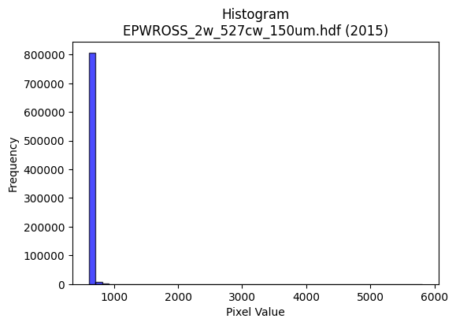
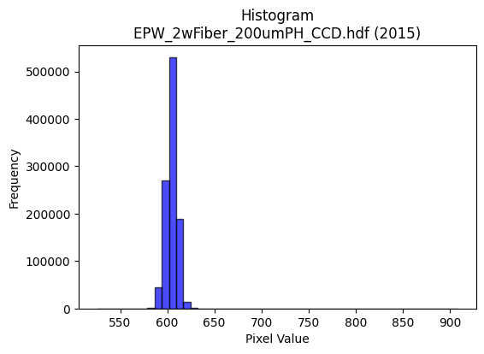
Year | Filename | Category | Histogram
2015 | EPWROSS_2w_527cw_150um.hdf | epw ross | b'\x89PNG\r\n\x1a\n\x00\x00\x00\rIHDR\x00\x00\x02C\x00\x00\x01\x9e\x08\x06\x00\x00\x00\x97q\x05\xf7\x00\x00\x009tEXtSoftware\x00Matplotlib version3.9.1, https://matplotlib.org/\xd3\x19\xee!\x00\x00\x00\tpHYs\x00\x00\x0fa\x00\x00\x0fa\x01\xa8?\xa7i\x00\x00c\x12IDATx\x9c\xed\xddy\\T\xe5\xfb?\xfe\xd7\xb0\r\x8b\x0e\x08\nH"\xe2\x1e\xe2\x8a\x89\x18X&\x81\x86\x96\xca\x9b\xdcE\xa5L\xc5\x051\xb7\x16\x976\\\xb2\xb0T\xac,\xb1\xcc\x8d>\xa5\xe6\x82"\xeeJ.\xb8o(h\xe26\xa0)3\x88\xb2\x08\xf7\xef\x0f\x7fs\xbe\x1c\x07e \x10i^\xcf\xc7\xe3<j\xee\xfb:\xf7\xb9\xe6F\x9c\xcbs\xeesF!\x84\x10 """2R&U\x9d\x00\x11\x11\x11QUb1DDDDF\x8d\xc5\x10\x11\x11\x11\x195\x16CDDDd\xd4X\x0c\x11\x11\x11\x91Qc1DDDDF\x8d\xc5\x10\x11\x11\x11\x195\x16CDDDd\xd4X\x0c\x11\x11\x11\x91Qc1DD\xcf\xa5\x06\r\x1a`\xe8\xd0\xa1U\x9d\x06\x11\x19\x01\x16CD\xf4L\xc4\xc6\xc6B\xa1P\xe0\xc8\x91#%\xf6\xbf\xfa\xea\xab\xf0\xf4\xf4\xfcW\xc7\xd8\xbcy3f\xce\x9c\xf9\xaf\xc6 "\xe3\xc3b\x88\x88\x9eK)))\xf8\xe1\x87\x1f\xca\xb4\xcf\xe6\xcd\x9b1k\xd6\xacJ\xca\x88\x88\xfe\xabX\x0c\x11\xd1sI\xa9T\xc2\xdc\xdc\xbc\xaa\xd3(\x93\x9c\x9c\x9c\xaaN\x81\x88\xca\x81\xc5\x10\x11=\x97\x1e_3TPP\x80Y\xb3f\xa1I\x93&\xb0\xb4\xb4\x84\x83\x83\x03|}}\x91\x90\x90\x00\x00\x18:t(\x16-Z\x04\x00P(\x14\xd2\xa6\x93\x93\x93\x83\x89\x13\'\xc2\xd5\xd5\x15J\xa5\x12\xcd\x9a5\xc3\x97_~\t!\x84\xec\xb8\x0f\x1e<\xc0\xb8q\xe3P\xbbvm\xd4\xacY\x13o\xbe\xf9&\xae_\xbf\x0e\x85B!\xbb\x047s\xe6L(\x14\n\x9c={\x16\x03\x06\x0c@\xadZ\xb5\xe0\xeb\xeb\x0b\x008y\xf2$\x86\x0e\x1d\x8a\x86\r\x1b\xc2\xd2\xd2\x12\xce\xce\xce\x18>|8\xfe\xf9\xe7\x1f\xd9\xb1tc\\\xb8p\x01\x83\x06\r\x82\xad\xad-\xea\xd4\xa9\x83\x8f?\xfe\x18B\x08\\\xbdz\x15o\xbd\xf5\x16T*\x15\x9c\x9d\x9d1\x7f\xfe\xfc\x8a\x9cb"\xfa\xff\x99Uu\x02Dd\\4\x1a\rn\xdf\xbe\xad\xd7^PP\xf0\xd4\xfdf\xce\x9c\x89\xa8\xa8(\xbc\xf3\xce;\xe8\xd0\xa1\x03\xb4Z-\x8e\x1c9\x82\xa3G\x8f\xe2\xf5\xd7_\xc7{\xef\xbd\x87\x1b7n !!\x01\xbf\xfc\xf2\x8bl_!\x04\xde|\xf3M\xec\xdc\xb9\x13aaah\xd3\xa6\r\xb6n\xdd\x8aI\x93&\xe1\xfa\xf5\xeb\xf8\xfa\xeb\xaf\xa5\xd8\xa1C\x87b
2015 | EPW_2wFiber_200umPH_CCD.hdf | epw ccd | b'\x89PNG\r\n\x1a\n\x00\x00\x00\rIHDR\x00\x00\x026\x00\x00\x01\x9e\x08\x06\x00\x00\x00\x87\x11K+\x00\x00\x009tEXtSoftware\x00Matplotlib version3.9.1, https://matplotlib.org/\xd3\x19\xee!\x00\x00\x00\tpHYs\x00\x00\x0fa\x00\x00\x0fa\x01\xa8?\xa7i\x00\x00T\x89IDATx\x9c\xed\xddy|Lg\xfb?\xf0\xcfd_\'\x91E"\x95D\xec\r\xb1EET\xb4H\x13\x84j\xa9Z\x82\x84hKc\x89\xa0\xaa\xf5\x08\xba\xf0\xd0%\xfa\xd8\xda*\xa1(\xf2\xd4CkOc\'\xb5D\xed\x15\x84J\x90D\x84d\x08\xd9\xef\xdf\x1f~s\xbe\x193\x91\xc9\x08\x93\x8c\xcf\xfb\xf5\x9a\x17s\xdf\xd7\x9cs\xdd\xb3^9\xe7>\xe7\xc8\x84\x10\x02DDDD\x06\xc0H\xdf\t\x10\x11\x11\x11U\x17\x166DDDd0X\xd8\x10\x11\x11\x91\xc1`aCDDD\x06\x83\x85\r\x11\x11\x11\x19\x0c\x166DDDd0X\xd8\x10\x11\x11\x91\xc1`aCDDD\x06\x83\x85\r\x11\x11\x11\x19\x0c\x166DT#5h\xd0\x00\xe1\xe1\xe1\xfaN\x83\x88j\x19\x166D\xf4\\\xc4\xc5\xc5A&\x93\xe1\xf8\xf1\xe3\x1a\xfb_\x7f\xfdu\xb4l\xd9\xf2\xa9\xd6\xb1m\xdb6\xcc\x9c9\xf3\xa9\x96AD\xb5\x1b\x0b\x1b"\xaa\x91RRR\xf0\xe3\x8f?V\xe91\xdb\xb6m\xc3\xacY\xb3\x9eQFDT\x1b\xb0\xb0!\xa2\x1a\xc9\xdc\xdc\x1c\xa6\xa6\xa6\xfaN\xa3J\xf2\xf3\xf3\xf5\x9d\x02\xd1\x0b\x8f\x85\r\x11\xd5H\x8f\xcf\xb1)..\xc6\xacY\xb3\xd0\xa4I\x13XXX\xc0\xd1\xd1\x11\x9d;wFBB\x02\x00 <<\x1c\x8b\x16-\x02\x00\xc8d2\xe9\xa6\x94\x9f\x9f\x8fI\x93&\xc1\xdd\xdd\x1d\xe6\xe6\xe6h\xd6\xac\x19\xbe\xfa\xea+\x08!T\xd6\xfb\xf0\xe1C\x8c\x1f?\x1eNNN\xb0\xb5\xb5\xc5\x9bo\xbe\x89\x1b7n@&\x93\xa9\xec\xe6\x9a9s&d2\x19\xce\x9f?\x8f!C\x86\xa0N\x9d:\xe8\xdc\xb93\x00\xe0\xf4\xe9\xd3\x08\x0f\x0fG\xc3\x86\raaa\x01WWW\x8c\x1c9\x12999*\xebR.\xe3\xe2\xc5\x8b\x18:t(\xec\xec\xec\xe0\xec\xec\x8c\x7f\xfd\xeb_\x10B ==\x1d}\xfb\xf6\x85\\.\x87\xab\xab+\xbe\xfe\xfa\xeb\xea|\x8a\x89\x0c\x92\x89\xbe\x13 \xa2\x17K^^\x1en\xdf\xbe\xad\xd6^\\\\\xfc\xc4\xc7\xcd\x9c9\x13s\xe6\xcc\xc1\xa8Q\xa3\xd0\xa1C\x07(\x14\n\x1c?~\x1c\'N\x9c\xc0\x1bo\xbc\x81\x0f>\xf8\x007o\xdeDBB\x02~\xfe\xf9g\x95\xc7\n!\xf0\xe6\x9bob\xcf\x9e=\x88\x88\x88@\x9b6m\xb0s\xe7NL\x992\x057n\xdc\xc0\xb7\xdf~+\xc5\x86\x87\x87c\xc3\x86\r\x186l\x18:v\xec\x88}\xfb\xf6!$$
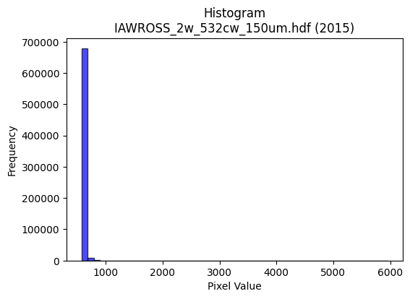
2015 | IAWROSS_2w_532cw_150um.hdf | iaw ross | b'\x89PNG\r\n\x1a\n\x00\x00\x00\rIHDR\x00\x00\x027\x00\x00\x01\x9e\x08\x06\x00\x00\x00h\xd3 \x15\x00\x00\x009tEXtSoftware\x00Matplotlib version3.9.1, https://matplotlib.org/\xd3\x19\xee!\x00\x00\x00\tpHYs\x00\x00\x0fa\x00\x00\x0fa\x01\xa8?\xa7i\x00\x00^7IDATx\x9c\xed\xddyXT\xe5\xfb?\xf0\xf7\xb0\x0c\xab\x03\xa2\xc2H".\xb8\x84\xb8\x82"&\x16I\x92b\xe6\x92\xa1\xb9\xa0\xa2\xa6\xe2\x8a\xa9\xf9\xa9\xafK\x1b\xa6\x1f\x13-\xc5\xca\x14-W>Y\x9a\x0bJ\xb8\xa6\xb8\x80\x92;\n\x9a\xb8\r\xae\xcc \xca:\xcf\xef\x0f/\xce\xcf\xe3\x80,\xa2\xe0\xf4~]\xd7\xb9r\x9e\xe7\x9e\xe7\xdcsB\xce\xed9\xcfsF!\x84\x10 """2\x12&\x95\x9d\x00\x11\x11\x11QEbqCDDDF\x85\xc5\r\x11\x11\x11\x19\x15\x167DDDdTX\xdc\x10\x11\x11\x91QaqCDDDF\x85\xc5\r\x11\x11\x11\x19\x15\x167DDDdTX\xdc\x10\x11\x11\x91QaqCDUR\xbdz\xf50d\xc8\x90\xcaN\x83\x88^B,n\x88\xe8\x85\x88\x8a\x8a\x82B\xa1@BBB\x91\xfdo\xbc\xf1\x06<<<\x9ei\x1f\xdb\xb6m\xc3\xacY\xb3\x9ei\x0c"z\xf9\xb1\xb8!\xa2*)99\x19?\xfe\xf8c\x99\xde\xb3m\xdb6\xcc\x9e=\xfb9eDD/\x0b\x167DT%YXX\xc0\xdc\xdc\xbc\xb2\xd3(\x93\xac\xac\xac\xcaN\x81\x88\xc0\xe2\x86\x88\xaa\xa8\'\xe7\xdc\xe4\xe5\xe5a\xf6\xec\xd9h\xd4\xa8\x11,--Q\xa3F\rt\xec\xd8\x11\xb1\xb1\xb1\x00\x80!C\x86`\xf1\xe2\xc5\x00\x00\x85B!m\x85\xb2\xb2\xb20y\xf2d\xb8\xb8\xb8\xc0\xc2\xc2\x02M\x9a4\xc1\x7f\xff\xfb_\x08!d\xfb}\xf8\xf0!\xc6\x8f\x1f\x8f\x9a5k\xa2Z\xb5j\xe8\xd1\xa3\x07\xae]\xbb\x06\x85B!\xbb\xe55k\xd6,(\x14\n\x9c9s\x06\x1f|\xf0\x01\xaaW\xaf\x8e\x8e\x1d;\x02\x00N\x9c8\x81!C\x86\xa0A\x83\x06\xb0\xb4\xb4\x84Z\xad\xc6\xb0a\xc3p\xe7\xce\x1d\xd9\xbe\n\xc78\x7f\xfe<\x06\x0e\x1c\x08;;;\xd4\xaaU\x0b\xff\xf7\x7f\xff\x07!\x04\xae\\\xb9\x82w\xdf}\x17*\x95\nj\xb5\x1a\xf3\xe7\xcf\xaf\xc8CLd\xb4\xcc*;\x01"\xfaw\xd1j\xb5\xb8}\xfb\xb6A{^^\xdeS\xdf7k\xd6,\x84\x87\x87c\xf8\xf0\xe1h\xd7\xae\x1dt:\x1d\x12\x12\x12p\xec\xd81\xbc\xf5\xd6[\xf8\xf0\xc3\x0fq\xfd\xfau\xc4\xc6\xc6\xe2\xe7\x9f\x7f\x96\xbdW\x08\x81\x1e=z`\xf7\xee\xdd\x08\t\tA\xabV\xad\xb0c\xc7\x0eL\x992\x05\xd7\xae]\xc3\x82\x05\x0b\xa4\xd8!C\x86`\xc3\x86\r\x184h\x10\xda\xb7o\x8f\xb
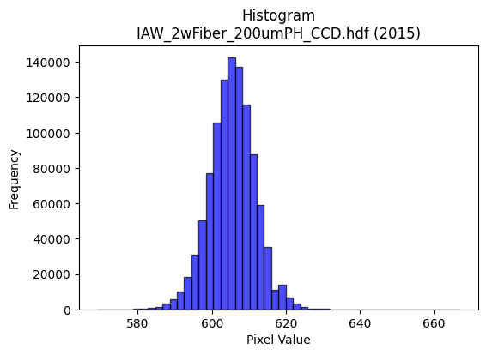
2015 | IAW_2wFiber_200umPH_CCD.hdf | iaw ccd | b'\x89PNG\r\n\x1a\n\x00\x00\x00\rIHDR\x00\x00\x026\x00\x00\x01\x9e\x08\x06\x00\x00\x00\x87\x11K+\x00\x00\x009tEXtSoftware\x00Matplotlib version3.9.1, https://matplotlib.org/\xd3\x19\xee!\x00\x00\x00\tpHYs\x00\x00\x0fa\x00\x00\x0fa\x01\xa8?\xa7i\x00\x00_\xa7IDATx\x9c\xed\xdd{\\\xce\xf7\xff?\xf0\xc7U\xe9\xba\x12\x95\xa2\xd2$!\xc7\x1cF$\xca\x98&c\xa69\x13b\x8d\xd94\xc7a6"\x87\xb1,\xa7\xcd4\xdbd\xb6\x1ak\xcc\xcc\x88\x86M\xa3\x85hN[rJ\x0e\xa5O\xa7K\xd1\xe1\xaa\xd7\xef\x0f\xbf\xeb\xfdu\xb9\xae\x8eJ\xb9<\xee\xb7\xdb\xfb\xb6]\xaf\xd7\xf3\xfd~?\xdf/\x97<{\xbf_\xef\xf7[&\x84\x10 """\xd2\x03\x065\x9d\x00\x11\x11\x11QUaaCDDDz\x83\x85\r\x11\x11\x11\xe9\r\x166DDD\xa47X\xd8\x10\x11\x11\x91\xde`aCDDDz\x83\x85\r\x11\x11\x11\xe9\r\x166DDD\xa47X\xd8\x10\x11\x11\x91\xde`aCD\xb5R\xb3f\xcd0q\xe2\xc4\x9aN\x83\x88\x9e1,l\x88\xe8\xa9\xd8\xbau+d2\x19N\x9d:\xa5\xb3\xbfO\x9f>pvv~\xa2}\xec\xdb\xb7\x0fK\x96,y\xa2m\x10\xd1\xb3\x8d\x85\r\x11\xd5J\t\t\t\xf8\xea\xab\xaf*\xb4\xce\xbe}\xfb\x10\x18\x18XM\x19\x11\xd1\xb3\x80\x85\r\x11\xd5Jr\xb9\x1cu\xea\xd4\xa9\xe94*$77\xb7\xa6S z\xee\xb1\xb0!\xa2Z\xe9\xf196\x85\x85\x85\x08\x0c\x0c\x84\x93\x93\x13\x14\n\x05\xac\xac\xac\xe0\xee\xee\x8e\xa8\xa8(\x00\xc0\xc4\x89\x13\xb1q\xe3F\x00\x80L&\x93\x16\xb5\xdc\xdc\\\xcc\x993\x07\xf6\xf6\xf6\x90\xcb\xe5h\xdd\xba5>\xfd\xf4S\x08!4\xf6\xfb\xe0\xc1\x03L\x9f>\x1d\r\x1b6D\xfd\xfa\xf5\xf1\xfa\xeb\xaf\xe3\xd6\xad[\x90\xc9d\x1a\x97\xb9\x96,Y\x02\x99L\x86\x8b\x17/b\xec\xd8\xb1h\xd0\xa0\x01\xdc\xdd\xdd\x01\x00g\xcf\x9e\xc5\xc4\x89\x13\xd1\xbcys(\x14\n\xd8\xda\xda\xe2\xcd7\xdfDzz\xba\xc6\xbe\xd4\xdb\xb8t\xe9\x12\xc6\x8d\x1b\x07sss4j\xd4\x08\x8b\x16-\x82\x10\x02\xc9\xc9\xc9\x182d\x08\xcc\xcc\xcc`kk\x8b\xe0\xe0\xe0\xaa\x1cb"\xbddT\xd3\t\x10\xd1\xf3%;;\x1b\xff\xfb\xdf\xff\xb4\xda\x0b\x0b\x0bK]o\xc9\x92%X\xb9r%\xdez\xeb-t\xef\xde\x1dJ\xa5\x12\xa7N\x9d\xc2\xe9\xd3\xa7\xf1\xca+\xaf\xe0\xed\xb7\xdf\xc6\xed\xdb\xb7\x11\x15\x15\x85\xef\xbe\xfbNc]!\x04^\x7f\xfdu\x1c9r\x04~~~\xe8\xdc\xb93\x0e\x1c8\x80\xb9s\xe7\xe2\xd6\xad[X\xbbv\xad\x14;q
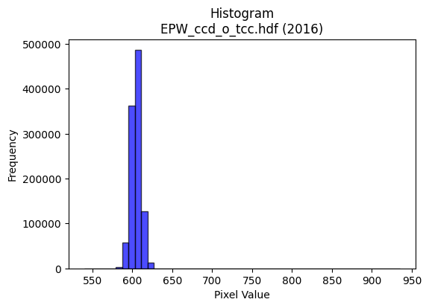
2016 | EPW_ccd_o_tcc.hdf | epw ccd | b'\x89PNG\r\n\x1a\n\x00\x00\x00\rIHDR\x00\x00\x02?\x00\x00\x01\x9e\x08\x06\x00\x00\x00{\x04`\xe1\x00\x00\x009tEXtSoftware\x00Matplotlib version3.9.1, https://matplotlib.org/\xd3\x19\xee!\x00\x00\x00\tpHYs\x00\x00\x0fa\x00\x00\x0fa\x01\xa8?\xa7i\x00\x00N\xe0IDATx\x9c\xed\xddyX\x94\xe5\xfe?\xf0\xf7\x800\x8c\xc8\x80\xb2\x8a\x0b\x02n!\x8a["\xe6\x12I\xa0R\xb9\x1d\x974E\xc5J\xc3\x15\x972;"Z\xe1\xd1Sj\xc7\xadM\xd1r\xe5{:Z.(\xe1R*\xb9`\xa8\xa9\x91\xa2\x89\x1b\x8b\x0b\x0c\xa2l3\xf7\xef\x0f/\x9e\x1f\x8f\x80\x0c\x88,>\xef\xd7u\xcdU\xf3\xdc\x9f\xb9\xe7s3L\xbc{\x96\x19\x95\x10B\x80\x88\x88\x88H!L\xaa\xbb\x01"""\xa2\xaa\xc4\xf0CDDD\x8a\xc2\xf0CDDD\x8a\xc2\xf0CDDD\x8a\xc2\xf0CDDD\x8a\xc2\xf0CDDD\x8a\xc2\xf0CDDD\x8a\xc2\xf0CDDD\x8a\xc2\xf0CDDD\x8a\xc2\xf0CD5R\xb3f\xcd0f\xcc\x98\xean\x83\x88\x9eC\x0c?DT%"##\xa1R\xa9p\xf2\xe4\xc9\x12\xc7_~\xf9exzz>\xd5s\xec\xde\xbd\x1b\xf3\xe7\xcf\x7f\xaa9\x88\xe8\xf9\xc7\xf0CD5Rbb"\xbe\xfe\xfa\xebr=f\xf7\xee\xdd\x08\x0f\x0f\x7fF\x1d\x11\xd1\xf3\x82\xe1\x87\x88j$\xb5Z\r33\xb3\xean\xa3\\\xb2\xb3\xb3\xab\xbb\x05"2\x02\xc3\x0f\x11\xd5H\x8f\x9f\xf3\x93\x9f\x9f\x8f\xf0\xf0p\xb4h\xd1\x02\x16\x16\x16\xb0\xb5\xb5E\xf7\xee\xdd\x11\x13\x13\x03\x00\x183f\x0cV\xae\\\t\x00P\xa9T\xd2\xadPvv6f\xcc\x98\x81&M\x9a@\xadV\xa3U\xabV\xf8\xf7\xbf\xff\r!\x84\xecy\x1f>|\x88)S\xa6\xc0\xce\xce\x0eVVVx\xe3\x8d7p\xe3\xc6\r\xa8T*\xd9!\xb5\xf9\xf3\xe7C\xa5R\xe1\xfc\xf9\xf3\x181b\x04\xea\xd7\xaf\x8f\xee\xdd\xbb\x03\x00\xce\x9c9\x831c\xc6\xc0\xcd\xcd\r\x16\x16\x16prr\xc2\xb8q\xe3p\xe7\xce\x1d\xd9s\x15\xce\xf1\xd7_\x7f\xe1\xad\xb7\xde\x82\xb5\xb55\xec\xed\xed\xf1\xcf\x7f\xfe\x13B\x08\\\xbbv\r\xfd\xfb\xf7\x87V\xab\x85\x93\x93\x13>\xfb\xec\xb3\xca\xfc\x11\x13)V\x9d\xean\x80\x88\x94%33\x13\xb7o\xdf.\xb6=??\xff\x89\x8f\x9b?\x7f>"""0~\xfcxt\xe9\xd2\x05:\x9d\x0e\'O\x9e\xc4\xa9S\xa7\xf0\xea\xab\xaf\xe2\xddw\xdf\xc5\xcd\x9b7\x11\x13\x13\x83\xef\xbe\xfbN\xf6X!\x04\xdex\xe3\r\x1c8p\x00\xc1\xc1\xc1h\xdf\xbe=\xf6\xee\xdd\x8bY\xb3f\xe1\xc6\x8d\x1bX\xbat\xa9T;f\xcc\x18l\xdb\xb6\r\xa3F\x8dB\xd7\xae
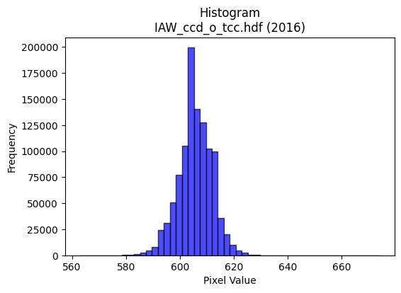
2016 | IAW_ccd_o_tcc.hdf | iaw ccd | b'\x89PNG\r\n\x1a\n\x00\x00\x00\rIHDR\x00\x00\x026\x00\x00\x01\x9e\x08\x06\x00\x00\x00\x87\x11K+\x00\x00\x009tEXtSoftware\x00Matplotlib version3.9.1, https://matplotlib.org/\xd3\x19\xee!\x00\x00\x00\tpHYs\x00\x00\x0fa\x00\x00\x0fa\x01\xa8?\xa7i\x00\x00\\\xbfIDATx\x9c\xed\xdd\x7f\\N\xf7\xff?\xf0\xc7\xd5\x8f\xeb\xea\x07W\x11u\xd5[\x92\xfcV~\x93\x0cc\x9a\xa2\xcf\xc6\x98\xf9\xadh\x8c\x15S\x86yk)\xbc\x971\xc4\x98\xde\xfb\xa1\xd8\x18\xf3\xde\xdemo\xacI\xe6w\x98h\x86iIbTzG]\nW?\xae\xf3\xfdc\xdf\xce\xdbq]\xfd\x14W.\x8f\xfb\xedvno\xe7\xf5z\x9es\x9e\xe7\xf5\xcez:\xe7u\xce\x91\t\x82 \x80\x88\x88\x88\xc8\x08\x98\x18:\x01"""\xa2\xfa\xc2\xc2\x86\x88\x88\x88\x8c\x06\x0b\x1b"""2\x1a,l\x88\x88\x88\xc8h\xb0\xb0!"""\xa3\xc1\xc2\x86\x88\x88\x88\x8c\x06\x0b\x1b"""2\x1a,l\x88\x88\x88\xc8h\xb0\xb0!"""\xa3\xc1\xc2\x86\x88\x1a\xa4V\xadZ! \xc0\xd0i\x10\xd13\x86\x85\r\x11=\x15qqq\x90\xc9d8}\xfa\xb4\xde\xfeA\x83\x06\xc1\xdd\xdd\xfd\xb1\x8e\xb1w\xef^DDD<\xd6>\x88\xe8\xd9\xc6\xc2\x86\x88\x1a\xa4\xb4\xb44|\xf6\xd9g\xb5\xdaf\xef\xde\xbd\x88\x8c\x8c|B\x19\x11\xd1\xb3\x80\x85\r\x115H\n\x85\x02\xe6\xe6\xe6\x86N\xa3V\x8a\x8b\x8b\r\x9d\x02\xd1s\x8f\x85\r\x115H\x8f\xce\xb1)--Edd$\xda\xb6m\x0b\x0b\x0b\x0b\xd8\xd9\xd9\xa1\x7f\xff\xfeHLL\x04\x00\x04\x04\x04`\xe3\xc6\x8d\x00\x00\x99L&.\x15\x8a\x8b\x8b1o\xde<8;;C\xa1P\xa0}\xfb\xf6\xf8\xe8\xa3\x8f \x08\x82\xe4\xb8\xf7\xef\xdf\xc7\x9c9s\xd0\xacY34n\xdc\x18\xaf\xbe\xfa*n\xdc\xb8\x01\x99L&\xb9\xcd\x15\x11\x11\x01\x99L\x86\x8b\x17/b\xc2\x84\th\xd2\xa4\t\xfa\xf7\xef\x0f\x008w\xee\x1c\x02\x02\x02\xd0\xbaukXXX@\xa5Ra\xda\xb4i\xc8\xcf\xcf\x97\x1c\xabb\x1f\x7f\xfc\xf1\x07&M\x9a\x04\x1b\x1b\x1b4o\xde\x1c\xef\xbf\xff>\x04A\xc0\xf5\xeb\xd71b\xc4\x08(\x95J\xa8T*\xac^\xbd\xba>\x87\x98\xc8(\x99\x19:\x01"z\xbe\x14\x16\x16\xe2\xbf\xff\xfd\xafN{iii\x95\xdbEDD **\no\xbe\xf9&\xfa\xf4\xe9\x03\xb5Z\x8d\xd3\xa7O\xe3\xcc\x993x\xf9\xe5\x97\xf1\xd6[o\xe1\xe6\xcd\x9bHLL\xc4\x97_~)\xd9V\x10\x04\xbc\xfa\xea\xab\xf8\xf9\xe7\x9f\x11\x18\x18\x88n\xdd\xba\xe1\xa7\x9f~\xc2\xfc\xf9\xf3q\xe3\x
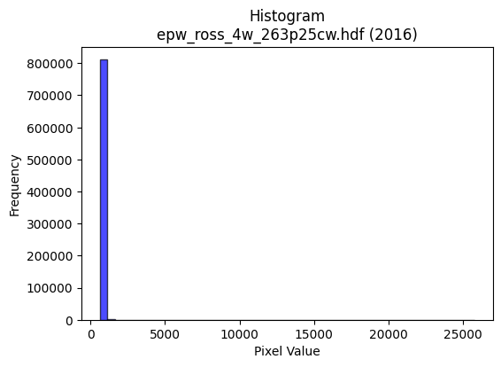
2016 | epw_ross_4w_263p25cw.hdf | epw ross | b'\x89PNG\r\n\x1a\n\x00\x00\x00\rIHDR\x00\x00\x026\x00\x00\x01\x9e\x08\x06\x00\x00\x00\x87\x11K+\x00\x00\x009tEXtSoftware\x00Matplotlib version3.9.1, https://matplotlib.org/\xd3\x19\xee!\x00\x00\x00\tpHYs\x00\x00\x0fa\x00\x00\x0fa\x01\xa8?\xa7i\x00\x00`zIDATx\x9c\xed\xddy\\T\xd5\xff?\xf0\xd7\x80\xcc\xb0\xe8\x0c\x8b\xc2H"\xa2(\xa6\xe0\x86\x89\xa4h$:\x1aj.\x99\x99\x0b*\xaea\xa9\x98\x96-nY\x98~T,\xb7\xca\x02[\xdc\xe8\xd1\xea\x8e\xb8+\xb9\xe0\xbe\xa1\x90\x89\xa9\x03n0\x88\n\xc8\x9c\xdf\x1f\xfe\xb8_\xaf\x832 ::\xbd\x9e\x8f\xc7}\xe4\x9c\xf3\xbe\xe7\xbe\xe700\xef\xee=wF!\x84\x10 """\xb2\x026\x96N\x80\x88\x88\x88\xa8\xa2\xb0\xb0!"""\xab\xc1\xc2\x86\x88\x88\x88\xac\x06\x0b\x1b"""\xb2\x1a,l\x88\x88\x88\xc8j\xb0\xb0!"""\xab\xc1\xc2\x86\x88\x88\x88\xac\x06\x0b\x1b"""\xb2\x1a,l\x88\x88\x88\xc8j\xb0\xb0!\xa2\xa7R\xadZ\xb50p\xe0@K\xa7AD\xcf\x18\x166D\xf4D\xc4\xc7\xc7C\xa1P`\xff\xfe\xfd%\xf6\xbf\xf4\xd2K\xf0\xf7\xf7\x7f\xa4c\xac]\xbb\x16S\xa6Ly\xa41\x88\xe8\xd9\xc6\xc2\x86\x88\x9eJ\xa9\xa9\xa9\xf8\xe6\x9bo\xca\xb4\xcf\xda\xb5k1u\xea\xd4\xc7\x94\x11\x11=\x0bX\xd8\x10\xd1SI\xa5R\xc1\xce\xce\xce\xd2i\x94I^^\x9e\xa5S \xfa\xcfcaCDO\xa5\xfb\xd7\xd8\x14\x16\x16b\xea\xd4\xa9\xa8[\xb7.\xec\xed\xed\xe1\xe6\xe6\x86\xd6\xad[#11\x11\x000p\xe0@,X\xb0\x00\x00\xa0P(\xa4\xadX^^\x1e\xc6\x8d\x1b\x07///\xa8T*\xf8\xf9\xf9\xe1\x7f\xff\xfb\x1f\x84\x10\xb2\xe3\xde\xbau\x0b\xef\xbc\xf3\x0e\xaaV\xad\x8a*U\xaa\xa0k\xd7\xae\xb8p\xe1\x02\x14\n\x85\xec2\xd7\x94)S\xa0P(p\xe2\xc4\t\xbc\xf9\xe6\x9bpqqA\xeb\xd6\xad\x01\x00G\x8e\x1c\xc1\xc0\x81\x03Q\xbbvm\xd8\xdb\xdbC\xab\xd5b\xf0\xe0\xc1\xb8z\xf5\xaa\xecX\xc5c\x9c>}\x1a\xfd\xfa\xf5\x83F\xa3A\xb5j\xd5\xf0\xf1\xc7\x1fC\x08\x81\xf3\xe7\xcf\xe3\xd5W_\x85Z\xad\x86V\xab\xc5\xec\xd9\xb3+r\x8a\x89\xacR%K\'@D\xff-999\xb8r\xe5\x8aI{aa\xe1C\xf7\x9b2e\nbbb0d\xc8\x10\xb4h\xd1\x02\x06\x83\x01\xfb\xf7\xef\xc7\x81\x03\x07\xd0\xbe}{\x0c\x1f>\x1c\x17/^Dbb"~\xf8\xe1\x07\xd9\xbeB\x08t\xed\xda\x15[\xb6lAdd$\x9a4i\x82\r\x1b6`\xfc\xf8\xf1\xb8p\xe1\x02\xe6\xce\x9d+\xc5\x0e\x1c8\x10\xabV\x
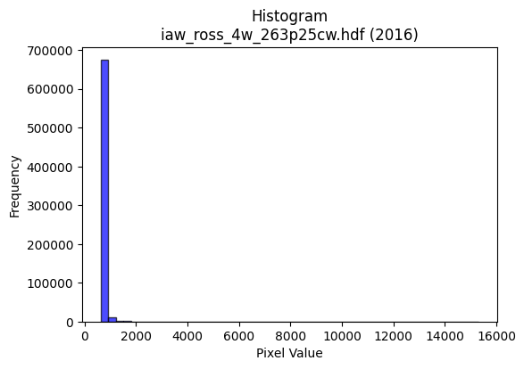
2016 | iaw_ross_4w_263p25cw.hdf | iaw ross | b'\x89PNG\r\n\x1a\n\x00\x00\x00\rIHDR\x00\x00\x02K\x00\x00\x01\x9e\x08\x06\x00\x00\x00\x84\xa6E\x03\x00\x00\x009tEXtSoftware\x00Matplotlib version3.9.1, https://matplotlib.org/\xd3\x19\xee!\x00\x00\x00\tpHYs\x00\x00\x0fa\x00\x00\x0fa\x01\xa8?\xa7i\x00\x00^<IDATx\x9c\xed\xddy\\T\xe5\xfb?\xfe\xd7\xb0\xcc\xb0\xe8\x80\xa0\x80(\xe0\xae)\xae(Hn\x91(*j.\x99\x99\x0b*\xe5\x12.\x88\xa9\xd9\xe2\x96\x85\xcb\xdb\xad\xdc*\x0bRs\xa3\x8f\x95\xb9\x13\xeeJ\x1a(.\xa8(\xb8`\xe9\x80\x1b\x0c\x92\x022\xf7\xef\x0f\xbf\x9c\x1f\xc7\xc1\xc3\x12\n\xd2\xeb\xf9x\x9cG\xcd}_s\x9f\xeb\x1e`\xe6\xf2\x9c\xfb\x9cQ\t!\x04\x88\x88\x88\x88\xa8@&e\x9d\x00\x11\x11\x11Qy\xc6b\x89\x88\x88\x88H\x01\x8b%""""\x05,\x96\x88\x88\x88\x88\x14\xb0X""""R\xc0b\x89\x88\x88\x88H\x01\x8b%""""\x05,\x96\x88\x88\x88\x88\x14\xb0X""""R\xc0b\x89\x88\xca\xa5Z\xb5ja\xf8\xf0\xe1e\x9d\x06\x11\x11\x8b%"z1\xc2\xc3\xc3\xa1R\xa9\x10\x13\x13S`\xffk\xaf\xbd\x06ww\xf7\x7f\xb5\x8f\x9d;wb\xd6\xacY\xffj\x0c"\xa2\xa7\xb1X"\xa2r)!!\x01\xdf~\xfbm\xb1\x9e\xb3s\xe7N\xcc\x9e=\xfb9eDD\xffU,\x96\x88\xa8\\\xd2h4077/\xeb4\x8a%33\xb3\xacS \xa2\xe7\x80\xc5\x12\x11\x95KO\xafY\xca\xc9\xc9\xc1\xec\xd9\xb3Q\xbf~}XXX\xc0\xde\xde\x1e\xed\xdb\xb7Gdd$\x00`\xf8\xf0\xe1X\xb1b\x05\x00@\xa5RI[\x9e\xcc\xccLL\x9e<\x19...\xd0h4h\xd8\xb0!\xfe\xf7\xbf\xffA\x08!\xdb\xef\xc3\x87\x0f1a\xc2\x04T\xadZ\x15\x95+WF\xef\xde\xbd\xf1\xf7\xdf\x7fC\xa5R\xc9N\xf1\xcd\x9a5\x0b*\x95\n\xe7\xcf\x9f\xc7;\xef\xbc\x83*U\xaa\xa0}\xfb\xf6\x00\x803g\xce`\xf8\xf0\xe1\xa8S\xa7\x0e,,,\xe0\xe4\xe4\x84\x91#G\xe2\xee\xdd\xbb\xb2}\xe5\x8dq\xe9\xd2%\x0c\x192\x04666\xa8V\xad\x1a>\xfd\xf4S\x08!p\xe3\xc6\r\xbc\xf1\xc6\x1b\xd0j\xb5prr\xc2\xa2E\x8bJ\xf3%&\xa2"2+\xeb\x04\x88\xe8\xbf%==\x1dw\xee\xdc1j\xcf\xc9\xc9Q|\xde\xacY\xb3\x10\x1a\x1a\x8aw\xdf}\x17\x9e\x9e\x9e\xd0\xeb\xf5\x88\x89\x89\xc1\xc9\x93\'\xd1\xa5K\x17\x8c\x1e=\x1a7o\xdeDdd$\xd6\xad[\'{\xae\x10\x02\xbd{\xf7\xc6\xfe\xfd\xfb\x11\x18\x18\x88\x16-Z`\xcf\x9e=\x982e\n\xfe\xfe\xfbo,Y\xb2D\x8a\x1d>|8\xb6l\xd9\x82\xa1C\x87\xa2m\xdb\xb68x\xf0 \xfc\xfd\xfd\
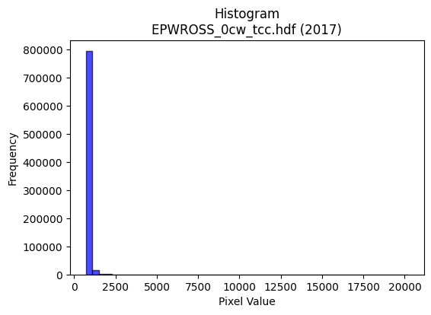
2017 | EPWROSS_0cw_tcc.hdf | epw ross | b'\x89PNG\r\n\x1a\n\x00\x00\x00\rIHDR\x00\x00\x026\x00\x00\x01\x9e\x08\x06\x00\x00\x00\x87\x11K+\x00\x00\x009tEXtSoftware\x00Matplotlib version3.9.1, https://matplotlib.org/\xd3\x19\xee!\x00\x00\x00\tpHYs\x00\x00\x0fa\x00\x00\x0fa\x01\xa8?\xa7i\x00\x00`\xc8IDATx\x9c\xed\xddy\\T\xe5\xfb?\xfe\xd7\x0c\xcb\x80\xe8\xb0) \x81\x88\xb8\xa5\xe0\x86\x81\x14h(\x89\x8a\xa5ifj\x8a\x8a\x9a\x86&\xe2\x96\xef\n\x97|\x87\xe9\xdb\xadR\xdb\x14\xb4r\xa3O\x99\xb9#fn\xe4\x82\xfbFB(\xa6\x0e\xb81\xa3\xa4\x80\xcc\xfd\xfb\xc3\x1f\xe7\xcbqP\x06D\x07\xa7\xd7\xf3\xf18\x8f\x9c\xfb\xbe\xce}\xae3\xa33W\xe7\xdc\xe7\x1c\x85\x10B\x80\x88\x88\x88\xc8\x0c(M\x9d\x00\x11\x11\x11QUaaCDDDf\x83\x85\r\x11\x11\x11\x99\r\x166DDDd6X\xd8\x10\x11\x11\x91\xd9`aCDDDf\x83\x85\r\x11\x11\x11\x99\r\x166DDDd6X\xd8\x10\x11\x11\x91\xd9`aCD\xd5R\xfd\xfa\xf51x\xf0`S\xa7AD\xcf\x18\x166D\xf4T$&&B\xa1P\xe0\xd0\xa1Ce\xf6\xbf\xfc\xf2\xcb\xf0\xf5\xf5}\xacml\xda\xb4\t\xd3\xa6M{\xac1\x88\xe8\xd9\xc6\xc2\x86\x88\xaa\xa5\xf4\xf4t|\xf3\xcd7\x15Zg\xd3\xa6M\x98>}\xfa\x13\xca\x88\x88\x9e\x05,l\x88\xa8ZR\xa9T\xb0\xb2\xb22u\x1a\x15\x92\x9f\x9fo\xea\x14\x88\xfe\xf5X\xd8\x10Q\xb5\xf4\xe0\x1c\x9b\xa2\xa2"L\x9f>\x1d\x8d\x1a5\x82\x8d\x8d\r\x9c\x9d\x9d\x11\x1c\x1c\x8c\xe4\xe4d\x00\xc0\xe0\xc1\x83\xb1h\xd1"\x00\x80B\xa1\x90\x96\x12\xf9\xf9\xf9\x18?~<<==\xa1R\xa9\xd0\xa4I\x13\xfc\xef\x7f\xff\x83\x10B\xb6\xdd;w\xee\xe0\xbd\xf7\xdeC\xed\xda\xb5Q\xabV-\xbc\xf6\xdak\xb8t\xe9\x12\x14\n\x85\xec4\xd7\xb4i\xd3\xa0P(p\xfa\xf4i\xf4\xef\xdf\x1f\x8e\x8e\x8e\x08\x0e\x0e\x06\x00\x1c?~\x1c\x83\x07\x0fF\x83\x06\r`cc\x03777\x0c\x1d:\x14\xd7\xaf_\x97m\xabd\x8c?\xff\xfc\x13o\xbf\xfd6\xec\xed\xedQ\xa7N\x1d|\xf4\xd1G\x10B\xe0\xe2\xc5\x8b\xe8\xd1\xa3\x07\xd4j5\xdc\xdc\xdc0w\xee\xdc\xaa|\x8b\x89\xcc\x92\xa5\xa9\x13 \xa2\x7f\x17\xadV\x8bk\xd7\xae\x19\xb4\x17\x15\x15=r\xbdi\xd3\xa6!>>\x1e\xc3\x86\rC@@\x00t:\x1d\x0e\x1d:\x84\xc3\x87\x0f\xe3\x95W^\xc1;\xef\xbc\x83\xcb\x97/#99\x19\xdf}\xf7\x9dl]!\x04^{\xed5\xfc\xf6\xdbo\x88\x8a\x8aB\xabV\xad\xb0u\xebVL\x9c8\x11\x97.]\xc2\xfc\
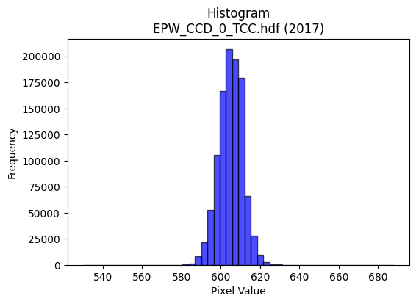
2017 | EPW_CCD_0_TCC.hdf | epw ccd | b'\x89PNG\r\n\x1a\n\x00\x00\x00\rIHDR\x00\x00\x026\x00\x00\x01\x9e\x08\x06\x00\x00\x00\x87\x11K+\x00\x00\x009tEXtSoftware\x00Matplotlib version3.9.1, https://matplotlib.org/\xd3\x19\xee!\x00\x00\x00\tpHYs\x00\x00\x0fa\x00\x00\x0fa\x01\xa8?\xa7i\x00\x00_\xf8IDATx\x9c\xed\xddy\\TU\xff\x07\xf0\xcf\xb0\x0c\x9b\x0c\x88\xc8\x96\x88\xb8/\xe0\xae\x84\xb9&\x01\xc6c\x9af\xee\xa2\xa1\xa6\x81\x1bf\xa6\x19\xae\xa5\xb9b\x89\xf2T*\x9a\x9a\xca\xf33\xf5QC\x11w\xc5\rE\\\x11\x11\xc1\x92QBd\x04e?\xbf?zq\x1f\xc7a\x17\x05\xa6\xcf\xfb\xf5\xba\xaf\x98s\xbes\xee\xf7\x0c\x08\xdf\xee=\xf7^\x99\x10B\x80\x88\x88\x88H\x0b\xe8Tu\x02DDDD\x95\x85\x85\r\x11\x11\x11i\r\x166DDD\xa45X\xd8\x10\x11\x11\x91\xd6`aCDDDZ\x83\x85\r\x11\x11\x11i\r\x166DDD\xa45X\xd8\x10\x11\x11\x91\xd6`aCDDDZ\x83\x85\r\x11UK\r\x1a4\xc0\xe8\xd1\xa3\xab:\r"\xaaaX\xd8\x10\xd1\x1b\x11\x12\x12\x02\x99L\x86\x8b\x17/\x16\xd9\xdf\xb3gO899\xbd\xd2>\x0e\x1c8\x80y\xf3\xe6\xbd\xd2\x18DT\xb3\xb1\xb0!\xa2j)66\x16?\xfd\xf4S\xb9\xdes\xe0\xc0\x01\xcc\x9f?\xff5eDD5\x01\x0b\x1b"\xaa\x96\x0c\x0c\x0c\xa0\xaf\xaf_\xd5i\x94KfffU\xa7@\xf4\x8f\xc7\xc2\x86\x88\xaa\xa5\x97\xd7\xd8\xe4\xe6\xe6b\xfe\xfc\xf9h\xd2\xa4\t\x0c\r\rQ\xa7N\x1dt\xed\xda\x15\xe1\xe1\xe1\x00\x80\xd1\xa3G#((\x08\x00 \x93\xc9\xa4\xadPff&\xa6O\x9f\x0e{{{\x18\x18\x18\xa0Y\xb3fX\xbe|9\x84\x10j\xfb}\xfe\xfc9&O\x9e\x0cKKK\x98\x9a\x9a\xe2\x83\x0f>\xc0\x9f\x7f\xfe\t\x99L\xa6v\x9ak\xde\xbcy\x90\xc9d\xb8q\xe3\x06\x86\r\x1b\x86\xda\xb5k\xa3k\xd7\xae\x00\x80\x98\x98\x18\x8c\x1e=\x1a\r\x1b6\x84\xa1\xa1!lll\xf0\xc9\'\x9f 55Um_\x85c\xdc\xbe}\x1b#F\x8c\x80\x99\x99\x19\xea\xd6\xad\x8b\xaf\xbf\xfe\x1aB\x08\xdc\xbf\x7f\x1f\xfd\xfa\xf5\x83B\xa1\x80\x8d\x8d\rV\xacXQ\x99\x1f1\x91V\xd2\xab\xea\x04\x88\xe8\x9f%==\x1d\x7f\xfd\xf5\x97F{nnn\x89\xef\x9b7o\x1e\x16/^\x8c\xb1c\xc7\xa2s\xe7\xceP\xa9T\xb8x\xf1".]\xba\x84\xf7\xde{\x0f\x9f~\xfa)\x1e<x\x80\xf0\xf0p\xfc\xf2\xcb/j\xef\x15B\xe0\x83\x0f>\xc0\xd1\xa3G\xe1\xe3\xe3\x83\xb6m\xdb\xe2\xe0\xc1\x83\x981c\x06\xfe\xfc\xf3O\xacZ\xb5J\x8a\x1d=z4v\xee\xdc\x89\x91#G\xe2\
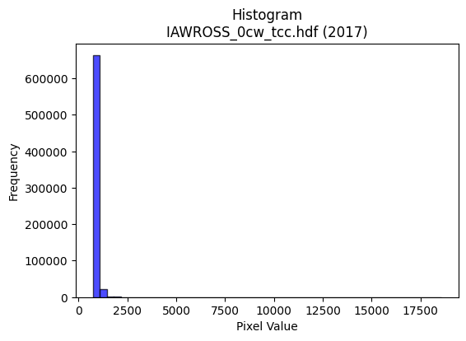
2017 | IAWROSS_0cw_tcc.hdf | iaw ross | b'\x89PNG\r\n\x1a\n\x00\x00\x00\rIHDR\x00\x00\x026\x00\x00\x01\x9e\x08\x06\x00\x00\x00\x87\x11K+\x00\x00\x009tEXtSoftware\x00Matplotlib version3.9.1, https://matplotlib.org/\xd3\x19\xee!\x00\x00\x00\tpHYs\x00\x00\x0fa\x00\x00\x0fa\x01\xa8?\xa7i\x00\x00W\xaaIDATx\x9c\xed\xddy|Lw\xfb?\xfe\xd7d\x99\xc9\xc2$A\x16\xa9\x88\x9dJ\xacA\xa4E\x9b6\x15\x9aj\x95\xaa\xa2\x04)\xe5\x0eE\x94\xde>\xedmi{\x8br\xb7h\x8b\xaeD\xb5\xb6\xb4\xaa\xad\xb5i\xec\x04\x15b\x17\x92"\x8a$\xb6,R\xb2\xcd\xf5\xfd\xc3/\xe7\xe7tB&\x11FN_\xcf\xc7c\x1e5\xef\xf75\xe7\\\'\':/g\x99\xd1\x89\x88\x80\x88\x88\x88H\x03l\xac\xdd\x00\x11\x11\x11Qea\xb0!"""\xcd`\xb0!"""\xcd`\xb0!"""\xcd`\xb0!"""\xcd`\xb0!"""\xcd`\xb0!"""\xcd`\xb0!"""\xcd`\xb0!"""\xcd`\xb0!\xa2\x87R\xbdz\xf50x\xf0`k\xb7ADU\x0c\x83\r\x11=\x10111\xd0\xe9t\xd8\xb7o_\xa9\xf3O>\xf9$\xfc\xfd\xfd\xefi\x1d\xeb\xd6\xad\xc3\xd4\xa9S\xefi\x19DT\xb51\xd8\x10\xd1C)99\x19_~\xf9e\xb9^\xb3n\xdd:L\x9b6\xed>uDDU\x01\x83\r\x11=\x94\x0c\x06\x03\xec\xed\xed\xad\xddF\xb9\xe4\xe5\xe5Y\xbb\x05\xa2\x7f<\x06\x1b"z(\xfd\xfd\x1a\x9b\xc2\xc2BL\x9b6\r\x8d\x1b7\x86\x83\x83\x03j\xd6\xac\x89N\x9d:!..\x0e\x000x\xf0`\xcc\x9b7\x0f\x00\xa0\xd3\xe9\x94G\x89\xbc\xbc<\x8c\x1f?\x1e>>>0\x18\x0ch\xda\xb4)\xfe\xf7\xbf\xffADT\xeb\xbdq\xe3\x06\xdex\xe3\r\xd4\xaaU\x0b\xd5\xabW\xc7\xf3\xcf?\x8f\xf3\xe7\xcfC\xa7\xd3\xa9NsM\x9d:\x15:\x9d\x0e\xc7\x8e\x1dC\xff\xfe\xfd\xe1\xe6\xe6\x86N\x9d:\x01\x00\x0e\x1d:\x84\xc1\x83\x07\xa3A\x83\x06ppp\x80\x97\x97\x17\x86\x0e\x1d\x8a+W\xae\xa8\xd6U\xb2\x8c\x93\'O\xe2\xd5W_\x85\x8b\x8b\x0b\xdc\xdd\xdd\xf1\x9f\xff\xfc\x07"\x82s\xe7\xce\xe1\x85\x17^\x80\xd1h\x84\x97\x97\x17>\xfc\xf0\xc3\xca\xfc\x11\x13i\x92\x9d\xb5\x1b \xa2\x7f\x96\xec\xecl\\\xbe|\xd9l\xbc\xb0\xb0\xf0\xae\xaf\x9b:u*\xa2\xa3\xa3\xf1\xdak\xaf\xa1C\x87\x0e\xc8\xc9\xc9\xc1\xbe}\xfb\xb0\x7f\xff~<\xf3\xcc3x\xfd\xf5\xd7q\xe1\xc2\x05\xc4\xc5\xc5a\xc9\x92%\xaa\xd7\x8a\x08\x9e\x7f\xfeyl\xde\xbc\x19\x11\x11\x11h\xdd\xba56n\xdc\x88\t\x13&\xe0\xfc\xf9\xf3\x98={\xb6R;x\xf0`\xac\\\xb9\x12\x03\x07\x0eD\xc7\x8e\x1d\xb1
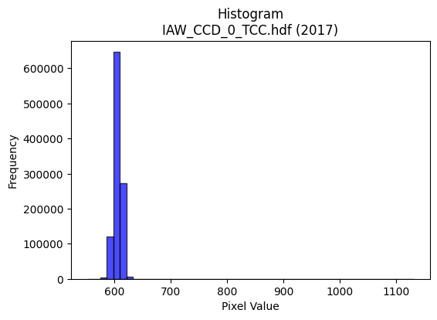
2017 | IAW_CCD_0_TCC.hdf | iaw ccd | b'\x89PNG\r\n\x1a\n\x00\x00\x00\rIHDR\x00\x00\x026\x00\x00\x01\x9e\x08\x06\x00\x00\x00\x87\x11K+\x00\x00\x009tEXtSoftware\x00Matplotlib version3.9.1, https://matplotlib.org/\xd3\x19\xee!\x00\x00\x00\tpHYs\x00\x00\x0fa\x00\x00\x0fa\x01\xa8?\xa7i\x00\x00R%IDATx\x9c\xed\xddyXTe\xff\x06\xf0{XfXt@Q\x18I\xc4}\xc5\xddD\\*\x93D%\xd34s\x17\x143}qAL\xcd\xf4\xc5=L\xd3\xb4\xd7\xad\xb4\xc0}\xa1\xcc\xcc\x05%\xdcR\xc9\x05\xc5=\x14\\p\x01D\x14\x06P\xd9\xe6\xf9\xfd\xd1\xc5\xf99\x0e\xca\x80\xe8\xe8\xf1\xfe\\\xd7\xb9j\xce\xf3\x9d\xe7|\xe7@\xcc\xdd\x99s\xce(\x84\x10\x02DDDD2`f\xea\x06\x88\x88\x88\x88J\x0b\x83\r\x11\x11\x11\xc9\x06\x83\r\x11\x11\x11\xc9\x06\x83\r\x11\x11\x11\xc9\x06\x83\r\x11\x11\x11\xc9\x06\x83\r\x11\x11\x11\xc9\x06\x83\r\x11\x11\x11\xc9\x06\x83\r\x11\x11\x11\xc9\x06\x83\r\x11\x11\x11\xc9\x06\x83\r\x11\xbd\x92\xaaV\xad\n___S\xb7AD\xaf\x19\x06\x1b"z)BCC\xa1P(p\xe2\xc4\x89B\xc7\xdf{\xef=\xb8\xb9\xb9=\xd76v\xee\xdc\x89i\xd3\xa6=\xd7\x1cD\xf4zc\xb0!\xa2WRll,V\xacXQ\xac\xe7\xec\xdc\xb9\x13\xd3\xa7O\x7fA\x1d\x11\xd1\xeb\x80\xc1\x86\x88^I*\x95\n\x96\x96\x96\xa6n\xa3X\xb2\xb2\xb2L\xdd\x02\xd1\x1b\x8f\xc1\x86\x88^IO\x9ec\x93\x9b\x9b\x8b\xe9\xd3\xa7\xa3V\xadZ\xb0\xb2\xb2\x82\x83\x83\x03\xda\xb6m\x8b\x88\x88\x08\x00\x80\xaf\xaf/\x96,Y\x02\x00P(\x14\xd2R ++\x0b\xe3\xc6\x8d\x83\x8b\x8b\x0bT*\x15\xea\xd4\xa9\x83o\xbf\xfd\x16B\x08\xbd\xed>|\xf8\x10\xa3G\x8fF\x85\n\x15P\xb6lY|\xf4\xd1G\xb8u\xeb\x16\x14\n\x85\xde\xc7\\\xd3\xa6M\x83B\xa1\xc0\x85\x0b\x17\xd0\xaf_?\x94+W\x0em\xdb\xb6\x05\x00\x9c9s\x06\xbe\xbe\xbe\xa8^\xbd:\xac\xac\xac\xa0\xd1h0d\xc8\x10\xa4\xa6\xa6\xeam\xab`\x8eK\x97.a\xc0\x80\x01\xb0\xb3\xb3C\xc5\x8a\x15\xf1\xdf\xff\xfe\x17B\x08\xdc\xb8q\x03\xdd\xbau\x83Z\xad\x86F\xa3\xc1\xfc\xf9\xf3Ks\x17\x13\xc9\x92\x85\xa9\x1b \xa27Kzz:\xee\xde\xbdk\xb0>77\xf7\x99\xcf\x9b6m\x1a\x82\x83\x831t\xe8P\xb4l\xd9\x12Z\xad\x16\'N\x9c\xc0\xc9\x93\'\xf1\xc1\x07\x1f\xe0\xf3\xcf?\xc7\xed\xdb\xb7\x11\x11\x11\x815k\xd6\xe8=W\x08\x81\x8f>\xfa\x08\xfb\xf6\xed\x83\x9f\x9f\x1f\x9a4i\x82\xdd\xbbwc\xfc\xf
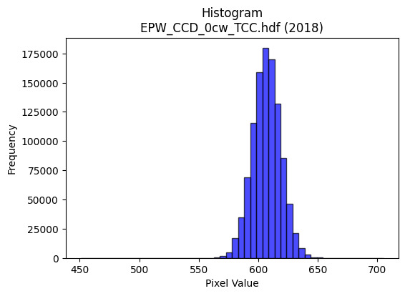
2018 | EPW_CCD_0cw_TCC.hdf | epw ccd | b'\x89PNG\r\n\x1a\n\x00\x00\x00\rIHDR\x00\x00\x026\x00\x00\x01\x9e\x08\x06\x00\x00\x00\x87\x11K+\x00\x00\x009tEXtSoftware\x00Matplotlib version3.9.1, https://matplotlib.org/\xd3\x19\xee!\x00\x00\x00\tpHYs\x00\x00\x0fa\x00\x00\x0fa\x01\xa8?\xa7i\x00\x00[\xc8IDATx\x9c\xed\xdd\x7f\\\xcd\xf7\xff?\xfe\xdb\xa9\x9c\xd3\x0f*\x95:5I\x88P~O\x8bB\xd3*\x9a1\xe6\xed\xb7\x10\xc6\xe4W~\x8d\x19\xc2\xc6\x98\x9fc\xccL1\x8c\xb5\xcf^\xe6\xe5G$\xf3;!\x9a_\x13B\xb5)\x928\n\xfd||\xff\xf0\xed\xf9r\x9c~K?\x8e\xdb\xf5ry^\xe6<\x1e\xf7\xf3<\x8f\xf3pV7\xcf\xf3x>\x9f2!\x84\x00\x11\x11\x11\x91\x16\xd0\xa9\xec\x01\x10\x11\x11\x11\x95\x17\x06\x1b"""\xd2\x1a\x0c6DDD\xa45\x18l\x88\x88\x88Hk0\xd8\x10\x11\x11\x91\xd6`\xb0!"""\xad\xc1`CDDDZ\x83\xc1\x86\x88\x88\x88\xb4\x06\x83\r\x11\x11\x11i\r\x06\x1b"\xaa\x92\xea\xd7\xaf\x8fa\xc3\x86U\xf60\x88\xa8\x9aa\xb0!\xa2\n\x11\x12\x12\x02\x99L\x86s\xe7\xce\x15\xd8\xdf\xa5K\x17899\xbd\xd6k\xec\xdb\xb7\x0f\xf3\xe6\xcd{\xad}\x10Q\xf5\xc6`CDURll,~\xfc\xf1\xc7R=g\xdf\xbe}\x08\n\nzC#"\xa2\xea\x80\xc1\x86\x88\xaa$\x85B\x81\x1a5jT\xf60J%##\xa3\xb2\x87@\xf4\xd6c\xb0!\xa2*\xe9\xd556\xd9\xd9\xd9\x08\n\n\x82\x83\x83\x03\xf4\xf5\xf5ann\x0e777\x84\x87\x87\x03\x00\x86\r\x1b\x86\xb5k\xd7\x02\x00d2\x99\xb4\xe5\xcb\xc8\xc8\xc0\x94)S`kk\x0b\x85B\x81&M\x9a\xe0\xdbo\xbf\x85\x10B\xedu\x9f={\x86\t\x13&\xc0\xc2\xc2\x02\xb5j\xd5\xc2G\x1f}\x84\x7f\xff\xfd\x172\x99L\xedk\xaey\xf3\xe6A&\x93\xe1\xea\xd5\xab\x188p j\xd7\xae\r777\x00\xc0\xc5\x8b\x171l\xd804h\xd0\x00\xfa\xfa\xfaP*\x95\x181b\x04RSS\xd5^+\x7f\x1f\xd7\xaf_\xc7\xe0\xc1\x83abb\x82:u\xea\xe0\xcb/\xbf\x84\x10\x02\x89\x89\x89\xe8\xd9\xb3\'\x8c\x8d\x8d\xa1T*\xb1l\xd9\xb2\xf2\x9cb"\xad\xa4W\xd9\x03 \xa2\xb7\xcb\xe3\xc7\x8f\xf1\xe0\xc1\x03\x8d\xf6\xec\xec\xec"\x9f7o\xde<,Z\xb4\x08#G\x8eD\xfb\xf6\xed\xa1R\xa9p\xee\xdc9\x9c?\x7f\x1e\x1f|\xf0\x01>\xfd\xf4S\xdc\xbd{\x17\xe1\xe1\xe1\xf8\xf9\xe7\x9f\xd5\x9e+\x84\xc0G\x1f}\x84?\xff\xfc\x13\xfe\xfe\xfeh\xd5\xaa\x15\x0e\x1c8\x80i\xd3\xa6\xe1\xdf\x7f\xff\xc5\x8a\x15+\xa4\xdaa\xc3\x86\xe1\xd7_\x7f\x
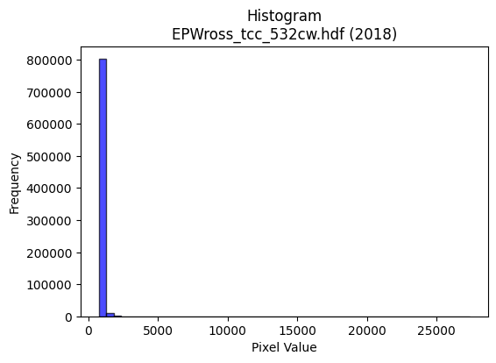
2018 | EPWross_tcc_532cw.hdf | epw ross | b'\x89PNG\r\n\x1a\n\x00\x00\x00\rIHDR\x00\x00\x026\x00\x00\x01\x9e\x08\x06\x00\x00\x00\x87\x11K+\x00\x00\x009tEXtSoftware\x00Matplotlib version3.9.1, https://matplotlib.org/\xd3\x19\xee!\x00\x00\x00\tpHYs\x00\x00\x0fa\x00\x00\x0fa\x01\xa8?\xa7i\x00\x00_AIDATx\x9c\xed\xddw\\Sg\xfb?\xf0O@\x12\x10M\x00\x15\x90\x8a\x8a\xa88\xb0\x0e\xac\x88U[*5*Z\xd7c]UT\xd4jq \x8ejkqt`\xb5\xce\xd6\xd1%\xd8\xe1\xe2y\xaa\xb5n\xc4\xadT\x05\xf7B\xa1V\xac\x1ap\x91 * \xb9\x7f\x7f\xf8\xe3|=\x06% \x1aM?\xef\xd7\xeb\xbcj\xee\xfb:\xf7\xb9\xceM W\xcf\xc8Q\x08!\x04\x88\x88\x88\x88\xac\x80\x8d\xa5\x13 """*-,l\x88\x88\x88\xc8j\xb0\xb0!"""\xab\xc1\xc2\x86\x88\x88\x88\xac\x06\x0b\x1b"""\xb2\x1a,l\x88\x88\x88\xc8j\xb0\xb0!"""\xab\xc1\xc2\x86\x88\x88\x88\xac\x06\x0b\x1b"""\xb2\x1a,l\x88\xe8\x85T\xbdzu\x0c\x180\xc0\xd2i\x10\xd1K\x86\x85\r\x11=\x17111P(\x14HLL,\xb4\xff\xcd7\xdf\x84\xaf\xaf\xefSmc\xe3\xc6\x8d\x98:u\xeaS\x8dAD/7\x166D\xf4BJNN\xc6\xf7\xdf\x7f_\xacu6n\xdc\x88i\xd3\xa6=\xa3\x8c\x88\xe8e\xc0\xc2\x86\x88^H*\x95\nvvv\x96N\xa3X\xb2\xb3\xb3-\x9d\x02\xd1\xbf\x1e\x0b\x1b"z!=z\x8dM^^\x1e\xa6M\x9b\x86Z\xb5j\xc1\xde\xde\x1e\x15*T@\xcb\x96-\x11\x17\x17\x07\x00\x180`\x00\x16.\\\x08\x00P(\x14\xd2R ;;\x1bc\xc7\x8e\x85\xa7\xa7\'T*\x15|||\xf0\xd5W_A\x08!\xdb\xee\xdd\xbbw1j\xd4(T\xacX\x11\xe5\xcb\x97\xc7;\xef\xbc\x83\xcb\x97/C\xa1P\xc8NsM\x9d:\x15\n\x85\x02\xa7O\x9fF\x9f>}\xe0\xec\xec\x8c\x96-[\x02\x00\x8e\x1f?\x8e\x01\x03\x06\xa0F\x8d\x1a\xb0\xb7\xb7\x87\xbb\xbb;\x06\r\x1a\x84\x1b7n\xc8\xb6U0\xc6\xb9s\xe7\xf0\xde{\xefA\xa3\xd1\xa0R\xa5J\xf8\xe4\x93O \x84\xc0\xa5K\x97\xd0\xb9sg\xa8\xd5j\xb8\xbb\xbbc\xf6\xec\xd9\xa59\xc5DV\xa9\x8c\xa5\x13 \xa2\x7f\x17\xbd^\x8f\xeb\xd7\xaf\x9b\xb4\xe7\xe5\xe5=q\xbd\xa9S\xa7"**\n\x83\x07\x0fF\xb3f\xcd`0\x18\x90\x98\x98\x88\xc3\x87\x0f\xe3\xed\xb7\xdf\xc6\xfb\xef\xbf\x8f+W\xae ..\x0e?\xff\xfc\xb3l]!\x04\xdey\xe7\x1d\xec\xd8\xb1\x03\xa1\xa1\xa1h\xd4\xa8\x11\xb6l\xd9\x82\xf1\xe3\xc7\xe3\xf2\xe5\xcb\x98;w\xae\x14;`\xc0\x00\xac^\xbd\x1a\xfd\xfa\xf5C\xf3\xe6\xcd\xb1k\xd7.\x04\x07\x07?6\
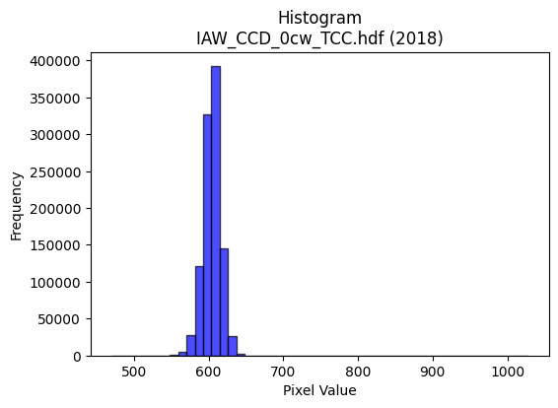
2018 | IAW_CCD_0cw_TCC.hdf | iaw ccd | b'\x89PNG\r\n\x1a\n\x00\x00\x00\rIHDR\x00\x00\x026\x00\x00\x01\x9e\x08\x06\x00\x00\x00\x87\x11K+\x00\x00\x009tEXtSoftware\x00Matplotlib version3.9.1, https://matplotlib.org/\xd3\x19\xee!\x00\x00\x00\tpHYs\x00\x00\x0fa\x00\x00\x0fa\x01\xa8?\xa7i\x00\x00_\xccIDATx\x9c\xed\xddy\\\x94\xe5\xfa?\xf0\xcf\xb0\xcc\xb09 \x89\xb8/\x04j\xa2\xe2\x98k\x92\xa8d\x9adn)*\xea\xd1\xd0DL\x8d\xf2\xe0Vi\x9a[\xc7\x85\xd2\x04+\x11\xe5|\xcd\xca\x05D\xdc\x95\\P\xdc%\xc5\x05M\x06\x11\x85AT\xd6\xfb\xf7G?\x9e\xe3\x08\xe2\x80\xe8\xe0\xf4y\xbf^\xcf\xeb4\xf7}=\xf7s=\xb7\xe3\x99\xcbg\x95\t!\x04\x88\x88\x88\x88\x0c\x80\x91\xbe\x13 """\xaa*,l\x88\x88\x88\xc8`\xb0\xb0!"""\x83\xc1\xc2\x86\x88\x88\x88\x0c\x06\x0b\x1b"""2\x18,l\x88\x88\x88\xc8`\xb0\xb0!"""\x83\xc1\xc2\x86\x88\x88\x88\x0c\x06\x0b\x1b"""2\x18,l\x88\xa8Z\xaaW\xaf\x1eF\x8c\x18\xa1\xef4\x88\xe8\x15\xc3\xc2\x86\x88^\x8a\x88\x88\x08\xc8d2\x1c?~\xbc\xcc\xfe\xae]\xbb\xc2\xdd\xdd\xfd\xb9\xb6\xb1}\xfbv\xcc\x9a5\xeb\xb9\xc6 \xa2W\x1b\x0b\x1b"\xaa\x96\x92\x93\x93\xb1z\xf5\xea\n\xad\xb3}\xfbv\xcc\x9e=\xfb\x05eDD\xaf\x02\x166DT-)\x14\n\x98\x9a\x9a\xea;\x8d\n\xc9\xcd\xcd\xd5w\nD\xffx,l\x88\xa8Zz\xf2\x1a\x9b\x82\x82\x02\xcc\x9e=\x1b\x8d\x1b7\x86\x99\x99\x19\xec\xec\xec\xd0\xb1cG\xc4\xc5\xc5\x01\x00F\x8c\x18\x81\x15+V\x00\x00d2\x99\xb4\x94\xc8\xcd\xcd\xc5\x94)S\xe0\xe2\xe2\x02\x85B\x81\xa6M\x9b\xe2\x9bo\xbe\x81\x10Bk\xbb\x0f\x1f>\xc4\xc7\x1f\x7f\x0c{{{\xd4\xa8Q\x03\xef\xbe\xfb.\xfe\xfa\xeb/\xc8d2\xad\xd3\\\xb3f\xcd\x82L&\xc3\xf9\xf3\xe71d\xc8\x10\xd4\xacY\x13\x1d;v\x04\x00\x9c>}\x1a#F\x8c@\x83\x06\r`ff\x06\'\'\'\x8c\x1a5\n\x99\x99\x99Z\xdb*\x19\xe3\xcf?\xff\xc4\x87\x1f~\x08kkk\xd4\xaaU\x0b\xff\xfe\xf7\xbf!\x84\xc0\x8d\x1b7\xd0\xb7o_(\x95J899a\xd1\xa2EU9\xc5D\x06\xc9D\xdf\t\x10\xd1?Kvv6\xee\xdc\xb9S\xaa\xbd\xa0\xa0\xa0\xdc\xf5f\xcd\x9a\x85y\xf3\xe6a\xf4\xe8\xd1h\xd7\xae\x1d4\x1a\r\x8e\x1f?\x8e\x13\'N\xe0\xed\xb7\xdf\xc6\xbf\xfe\xf5/\xdc\xbau\x0bqqq\xf8\xe9\xa7\x9f\xb4\xd6\x15B\xe0\xddw\xdf\xc5\x9e={\x10\x10\x10\x80V\xadZ!66\x16S\xa7N\xc5_\x7f\xfd\x85%K\x

2018 | IAWross_tcc_532cw.hdf | iaw ross | b'\x89PNG\r\n\x1a\n\x00\x00\x00\rIHDR\x00\x00\x02B\x00\x00\x01\x9e\x08\x06\x00\x00\x00x\xb3n\xc9\x00\x00\x009tEXtSoftware\x00Matplotlib version3.9.1, https://matplotlib.org/\xd3\x19\xee!\x00\x00\x00\tpHYs\x00\x00\x0fa\x00\x00\x0fa\x01\xa8?\xa7i\x00\x00[\xa3IDATx\x9c\xed\xddyXTe\xfb\x07\xf0\xef\x80\xcc\xb0\xe8\x80\x88\x80$"\xee!\xae\xa8\x88\x89E\xa2\xa8Xn\x19.)*Z*\xae\x98\x9a\xd5\x8bK\xbda\x9a[\xa9X\xf9*V\xe6B\x99\x95\xa2\x86\xe0\x96\x92\x0bJ*\x1a\t\x9a\x98:\xb82\x03(\xeb<\xbf?\xbc8?\x8f\x83\xb2\x88,\xce\xf7s]\xe7\xd2\xf3<\xf7y\xce\xfd\xcc s{\xb6Q\x08!\x04\x88\x88\x88\x88\x8c\x90Ie\'@DDDTYX\x08\x11\x11\x11\x91\xd1b!DDDDF\x8b\x85\x10\x11\x11\x11\x19-\x16BDDDd\xb4X\x08\x11\x11\x11\x91\xd1b!DDDDF\x8b\x85\x10\x11\x11\x11\x19-\x16BDDDd\xb4X\x08\x11Q\x95\xd4\xb0aC\x8c\x1a5\xaa\xb2\xd3 \xa2\xe7\x1c\x0b!"\xaa\x10\x11\x11\x11P(\x148q\xe2D\x91\xfd\xaf\xbc\xf2\n\xdc\xdd\xdd\x9fj\x1fQQQ\x987o\xdeS\x8dAD\xc6\x85\x85\x10\x11UIIII\xf8\xfa\xeb\xafK\xb5MTT\x14\xe6\xcf\x9f\xff\x8c2"\xa2\xe7\x11\x0b!"\xaa\x92T*\x15\xcc\xcc\xcc*;\x8dR\xc9\xca\xca\xaa\xec\x14\x88\xa8\x94X\x08\x11Q\x95\xf4\xe85Byyy\x98?\x7f>\x9a6m\nsss\xd4\xa9S\x07]\xbbvEtt4\x00`\xd4\xa8QX\xb5j\x15\x00@\xa1PHK\xa1\xac\xac,\xcc\x981\x03\xce\xce\xceP\xa9Th\xde\xbc9>\xfb\xec3\x08!d\xfb\xbd\x7f\xff>\xa6L\x99\x02;;;\xd4\xaaU\x0b\xaf\xbf\xfe:\xae^\xbd\n\x85B!;\xed6o\xde<(\x14\n\x9c;w\x0e\xc3\x86\rC\xed\xda\xb5\xd1\xb5kW\x00\xc0\xe9\xd3\xa71j\xd4(4j\xd4\x08\xe6\xe6\xe6ptt\xc4\x981cp\xfb\xf6m\xd9\xbe\n\xc7\xf8\xfb\xef\xbf\xf1\xd6[o\xc1\xda\xda\x1au\xeb\xd6\xc5\x7f\xfe\xf3\x1f\x08!p\xe5\xca\x15\xf4\xeb\xd7\x0fj\xb5\x1a\x8e\x8e\x8eX\xb2dIy\xbe\xc4D\x04\xa0Fe\'@D\xc6E\xab\xd5\xe2\xd6\xad[\x06\xedyyyO\xdcn\xde\xbcy\x08\x0b\x0b\xc3\xd8\xb1c\xd1\xa9S\'\xe8t:\x9c8q\x02\'O\x9eD\x8f\x1e=\xf0\xce;\xef\xe0\xda\xb5k\x88\x8e\x8e\xc6\xb7\xdf~+\xdbV\x08\x81\xd7_\x7f\x1d\xfb\xf6\xedCPP\x10\xda\xb6m\x8b={\xf6`\xe6\xcc\x99\xb8z\xf5*\x96-[&\xc5\x8e\x1a5\n[\xb7n\xc5\x88\x11#\xd0\xb9sg\x1c8p\x00\xfe\xfe\xfe\x8f\xcdk\xf0\xe0\xc1h\xda\xb4)>\xf9\xe4\x13
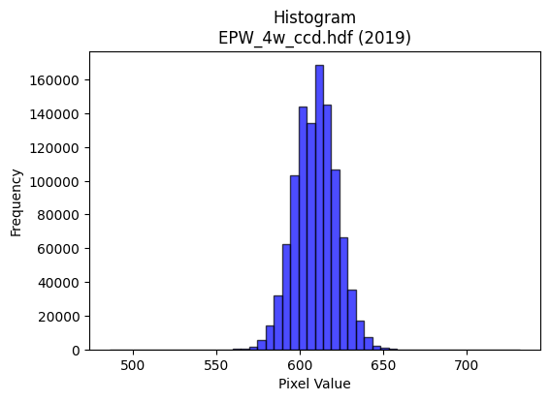
2019 | EPW_4w_ccd.hdf | epw ccd | b'\x89PNG\r\n\x1a\n\x00\x00\x00\rIHDR\x00\x00\x027\x00\x00\x01\x9e\x08\x06\x00\x00\x00h\xd3 \x15\x00\x00\x009tEXtSoftware\x00Matplotlib version3.9.1, https://matplotlib.org/\xd3\x19\xee!\x00\x00\x00\tpHYs\x00\x00\x0fa\x00\x00\x0fa\x01\xa8?\xa7i\x00\x00\\\xccIDATx\x9c\xed\xdd{\\\x8f\xf7\xff?\xf0\xc7\xbb\xf2~\x97x\x97\xce\x9a$\xe4\x98\xb3I\xc4\x1c\x9a\xd0LXsh\x84\xa6\x0f+C\xe6\xb4\x11bC\x0e\xcb\xa1i\xf6\xa1\xd84\xe6\xf3\xb1fC$\xcc)Q\x98\xd3\xe4\x94\xea\x83\x0e\xeb\xf4V\xe8x\xfd\xfe\xf0\xeb\xfaz{\xbfK%\x95\xb7\xc7\xfdv\xbbn\x9f\xbd_\xaf\xe7u]\xaf\xf7\xb5>\xf5\xd8u\xbd\xae\xeb\x92\x08\x82 \x80\x88\x88\x88HCh\xd5\xf6\x00\x88\x88\x88\x88\xaa\x13\xc3\r\x11\x11\x11i\x14\x86\x1b"""\xd2(\x0c7DDD\xa4Q\x18n\x88\x88\x88H\xa30\xdc\x10\x11\x11\x91Fa\xb8!"""\x8d\xc2pCDDD\x1a\x85\xe1\x86\x88\x88\x884\n\xc3\r\x11\xd5I\xcd\x9a5\xc3\xc4\x89\x13k{\x18D\xf4\x06b\xb8!\xa2\x1a\x11\x1a\x1a\n\x89D\x82\xd8\xd8X\xb5\xfd\xfd\xfa\xf5\x83\x9d\x9d\xdd+\xed\xe3\xc0\x81\x03X\xb2d\xc9+m\x83\x88\xde|\x0c7DT\'\xc5\xc7\xc7\xe3\x87\x1f~\xa8\xd4:\x07\x0e\x1c\xc0\xd2\xa5K_\xd3\x88\x88\xe8M\xc1pCDu\x92L&C\xbdz\xf5j{\x18\x95\x92\x97\x97W\xdbC "0\xdc\x10Q\x1d\xf5\xe2\x9c\x9b\xc2\xc2B,]\xba\x14\xb6\xb6\xb6\xd0\xd5\xd5\x85\xb1\xb11\x1c\x1d\x1d\x11\x19\x19\t\x00\x988q"\x82\x82\x82\x00\x00\x12\x89D\\J\xe5\xe5\xe5a\xf6\xec\xd9\xb0\xb2\xb2\x82L&C\xeb\xd6\xad\xb1f\xcd\x1a\x08\x82\xa0\xb4\xdf\'O\x9e\xe0\xf3\xcf?\x87\x89\x89\t\x1a6l\x88\x0f?\xfc\x10\xf7\xef\xdf\x87D"Q\xba\xe4\xb5d\xc9\x12H$\x12\\\xbf~\x1d\xe3\xc6\x8dC\xa3F\x8d\xe0\xe8\xe8\x08\x00\xb8|\xf92&N\x9c\x88\xe6\xcd\x9bCWW\x17\x16\x16\x16\x98<y2222\x94\xf6U\xba\x8d\x9b7o\xe2\x93O>\x81\x81\x81\x01LMM\xb1h\xd1"\x08\x82\x80\xe4\xe4d\x0c\x1f>\x1cr\xb9\x1c\x16\x16\x16X\xbbvmu\x1eb"\x8d\xa5S\xdb\x03 \xa2\xb7KNN\x0e\xfe\xf9\xe7\x1f\x95\xf6\xc2\xc2\xc2r\xd7[\xb2d\tV\xacX\x81O?\xfd\x14=z\xf4\x80B\xa1@ll,.\\\xb8\x80\xf7\xdf\x7f\x1f\xff\xfa\xd7\xbf\xf0\xe0\xc1\x03DFF\xe2\xc7\x1f\x7fTZW\x10\x04|\xf8\xe1\x878v\xec\x18<==\xd1\xb9sg\x1c:t\x08s\xe6\xcc\xc1\xfd\xfb\xf7\xf1\xed
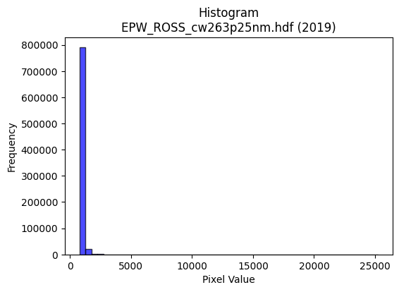
2019 | EPW_ROSS_cw263p25nm.hdf | epw ross | b'\x89PNG\r\n\x1a\n\x00\x00\x00\rIHDR\x00\x00\x026\x00\x00\x01\x9e\x08\x06\x00\x00\x00\x87\x11K+\x00\x00\x009tEXtSoftware\x00Matplotlib version3.9.1, https://matplotlib.org/\xd3\x19\xee!\x00\x00\x00\tpHYs\x00\x00\x0fa\x00\x00\x0fa\x01\xa8?\xa7i\x00\x00b7IDATx\x9c\xed\xddy|Lg\xfb?\xf0\xcfd\x99\xc9f\xb2\x91D\x08bMI\xec\x15Q\xb4\xa9T\x10j\xab\x86\x06A\xaa\xa5\xa1\x88\xa5\xf5T\x05]\xa2\xb4Jkm\xb5\xa2\x8b-\xcf\xa3\xb4\x96\x90\xc6NlQ;!\xb1D1\x89-3\x91\xca:\xf7\xef\x0f\xbf\x9co\x8e\t\x99D\x18\xa6\x9f\xf7\xebu^5\xf7}\x9d\xfb\\s\x8c\x99\xab\xe7\xdc\xe7\x1c\x85\x10B\x80\x88\x88\x88\xc8\x0cX\x98:\x01"""\xa2\xca\xc2\xc2\x86\x88\x88\x88\xcc\x06\x0b\x1b"""2\x1b,l\x88\x88\x88\xc8l\xb0\xb0!"""\xb3\xc1\xc2\x86\x88\x88\x88\xcc\x06\x0b\x1b"""2\x1b,l\x88\x88\x88\xc8l\xb0\xb0!"""\xb3\xc1\xc2\x86\x88\x9eIu\xea\xd4\xc1\x90!CL\x9d\x06\x11=gX\xd8\x10\xd1S\x11\x1b\x1b\x0b\x85B\x81\xc3\x87\x0f\x97\xda\xff\xca+\xaf\xc0\xd7\xd7\xf7\xb1\xb6\xb1i\xd3&L\x9b6\xed\xb1\xc6 \xa2\xe7\x1b\x0b\x1b"z&\xa5\xa4\xa4\xe0\xfb\xef\xbf/\xd7:\x9b6m\xc2\xf4\xe9\xd3\x9fPFD\xf4<`aCD\xcf$\x95J\x05kkkS\xa7Q.999\xa6N\x81\xe8_\x8f\x85\r\x11=\x93\x1e\x9ccSPP\x80\xe9\xd3\xa7\xa3A\x83\x06\xb0\xb1\xb1\x81\xab\xab+\xda\xb7o\x8f\x84\x84\x04\x00\xc0\x90!C\xb0`\xc1\x02\x00\x80B\xa1\x90\x96b999\x18?~<\xbc\xbc\xbc\xa0R\xa9\xd0\xa8Q#|\xf9\xe5\x97\x10B\xc8\xb6{\xef\xde=\xbc\xff\xfe\xfb\xa8Z\xb5*\xaaT\xa9\x82\xd7_\x7f\x1dW\xaf^\x85B\xa1\x90\x9d\xe6\x9a6m\x1a\x14\n\x05N\x9f>\x8d\xb7\xdez\x0b\xce\xce\xceh\xdf\xbe=\x00\xe0\xf8\xf1\xe3\x182d\x08\xea\xd6\xad\x0b\x1b\x1b\x1bxxx`\xd8\xb0a\xb8u\xeb\x96l[\xc5c\x9c;w\x0e\x03\x07\x0e\x84\xa3\xa3#\xaaU\xab\x86\x8f?\xfe\x18B\x08\\\xb9r\x05={\xf6\x84Z\xad\x86\x87\x87\x07\xbe\xfa\xea\xab\xca\xdc\xc5Df\xc9\xca\xd4\t\x10\xd1\xbf\x8bV\xab\xc5\xcd\x9b7\r\xda\x0b\n\n\x1e\xb9\xde\xb4i\xd3\x10\x13\x13\x83\xb7\xdf~\x1bm\xda\xb4\x81N\xa7\xc3\xe1\xc3\x87q\xe4\xc8\x11\xbc\xf6\xdakx\xf7\xddwq\xed\xda5$$$\xe0\xe7\x9f\x7f\x96\xad+\x84\xc0\xeb\xaf\xbf\x8e\xed\xdb\xb7#""\x02\xcd\x9b7\xc7\x96-[0q\xe2D\\\xbdz\x15_\
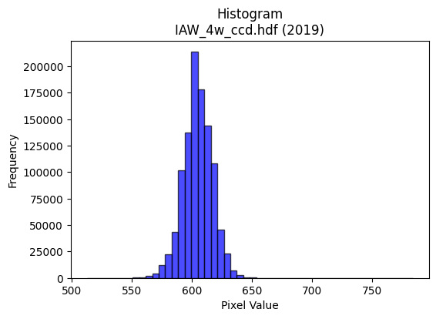
2019 | IAW_4w_ccd.hdf | iaw ccd | b'\x89PNG\r\n\x1a\n\x00\x00\x00\rIHDR\x00\x00\x026\x00\x00\x01\x9e\x08\x06\x00\x00\x00\x87\x11K+\x00\x00\x009tEXtSoftware\x00Matplotlib version3.9.1, https://matplotlib.org/\xd3\x19\xee!\x00\x00\x00\tpHYs\x00\x00\x0fa\x00\x00\x0fa\x01\xa8?\xa7i\x00\x00[(IDATx\x9c\xed\xdd}\\N\xf7\xff\x07\xf0\xd7U\\W7\xeb\x86\xee\xae\xfaJ\x920\n\xc3\xb46L\xd3J\xfan\xc2\xcc\xed\x84\xc6X\x192\xccf)\xec\xcb2\xc4\x98v\xa7\x18\x8d\xd9o\xb3}\xb1H\xe6\xbe\x19\xd1\xdcM#)\x9b\xae\xb4\xc8\xa5\xd0\xed\xe7\xf7\xc7\x1e\x9d\xaf\xe3\xea^T\x97\xd7\xf3\xf18\x8fu>\x9f\xf79\xe7}}\xd6\xae\xde;\xe7s\xceQ\x08!\x04\x88\x88\x88\x88\xf4\x80AC\'@DDDT_X\xd8\x10\x11\x11\x91\xde`aCDDDz\x83\x85\r\x11\x11\x11\xe9\r\x166DDD\xa47X\xd8\x10\x11\x11\x91\xde`aCDDDz\x83\x85\r\x11\x11\x11\xe9\r\x166DDD\xa47X\xd8\x10Q\xa3\xd4\xa6M\x1b\x8c\x1b7\xae\xa1\xd3 \xa2&\x86\x85\r\x11=\x12\xb1\xb1\xb1P(\x148~\xfcx\x85\xfd\xfd\xfa\xf5\x83\x9b\x9b\xdb\x03\x1dc\xe7\xce\x9d\x08\x0f\x0f\x7f\xa0}\x10Q\xd3\xc6\xc2\x86\x88\x1a\xa5\xd4\xd4T|\xfe\xf9\xe7\xb5\xdaf\xe7\xce\x9d\x88\x88\x88xH\x19\x11QS\xc0\xc2\x86\x88\x1a%\x95J\x85\xe6\xcd\x9b7t\x1a\xb5RPP\xd0\xd0)\x10=\xf6X\xd8\x10Q\xa3t\xff\x1c\x9b\xe2\xe2bDDD\xc0\xd5\xd5\x15FFF\xb0\xb2\xb2B\xef\xde\xbd\x91\x90\x90\x00\x00\x187n\x1c\xd6\xacY\x03\x00P(\x14\xd2R\xae\xa0\xa0\x003g\xce\x84\xa3\xa3#T*\x15:t\xe8\x80\x8f>\xfa\x08B\x08\xd9q\xef\xdc\xb9\x83\xb7\xdez\x0b\xd6\xd6\xd6033\xc3\xcb/\xbf\x8c\xbf\xfe\xfa\x0b\n\x85Bv\x99+<<\x1c\n\x85\x02\xe7\xce\x9d\xc3\xa8Q\xa3\xd0\xa2E\x0b\xf4\xee\xdd\x1b\x00p\xea\xd4)\x8c\x1b7\x0em\xdb\xb6\x85\x91\x91\x11\xd4j5&L\x98\x80\xdc\xdc\\\xd9\xb1\xca\xf7\xf1\xc7\x1f\x7f`\xcc\x981\xb0\xb0\xb0\x80\x8d\x8d\r\xde\x7f\xff}\x08!p\xe5\xca\x15\x0c\x1a4\x08\xe6\xe6\xe6P\xab\xd5X\xb6lY}\x0e1\x91^j\xd6\xd0\t\x10\xd1\xe3\xe5\xe6\xcd\x9b\xf8\xfb\xef\xbfu\xda\x8b\x8b\x8b\xab\xdc.<<\x1c\x8b\x17/\xc6\xeb\xaf\xbf\x8e^\xbdzA\xab\xd5\xe2\xf8\xf1\xe38q\xe2\x04^|\xf1E\xbc\xf1\xc6\x1b\xb8z\xf5*\x12\x12\x12\xf0\xd5W_\xc9\xb6\x15B\xe0\xe5\x97_\xc6\xcf?\xff\x8c\xa0\xa0 t\xeb\xd6\r\xbbv\xed\xc
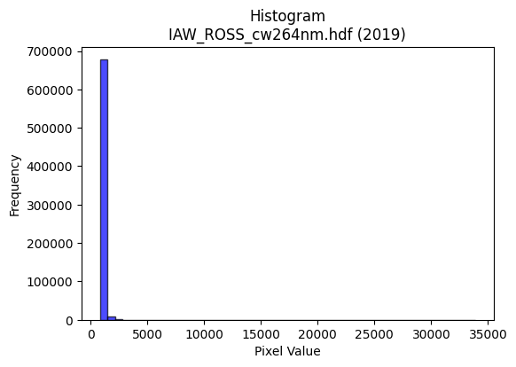
2019 | IAW_ROSS_cw264nm.hdf | iaw ross | b'\x89PNG\r\n\x1a\n\x00\x00\x00\rIHDR\x00\x00\x02F\x00\x00\x01\x9e\x08\x06\x00\x00\x00qX\xce\xb3\x00\x00\x009tEXtSoftware\x00Matplotlib version3.9.1, https://matplotlib.org/\xd3\x19\xee!\x00\x00\x00\tpHYs\x00\x00\x0fa\x00\x00\x0fa\x01\xa8?\xa7i\x00\x00\\\x0bIDATx\x9c\xed\xddyXTe\xfb\x07\xf0\xef\xb0\r\x8b\x0e \x08H\n**\x86\xb8\xa2 %\x16I\xa2\xa2\xb9e\xa4\x96\xa8\xb8\x86\xa6bZ\xb6\xb8T\xbf0M\xd3^\xb7\xca\x92\x16K\xe5}[\xdd\ts\'\x17\x8a\xdcI\x10\xc5\xd2\xc1\x15\x06Q\x01\x99\xfb\xf7\x87\xc3\xb9\x1c\x07\xd9B\x16\xfd~\xae\xeb\\q\x9e\xe7>\xcf\xb9\x9f\x19d\xee\xce6*\x11\x11\x10\x11\x11\x11\x11\xcc\xaa;\x01"""\xa2\x9a\x82\x85\x11\x11\x11\x11\x91\x01\x0b#""""\x03\x16FDDDD\x06,\x8c\x88\x88\x88\x88\x0cX\x18\x11\x11\x11\x11\x19\xb00""""2`aDDDDd\xc0\xc2\x88\x88\x88\x88\xc8\x80\x85\x11\x11\xd5H\x8d\x1b7\xc6\xf0\xe1\xc3\xab;\r"z\xc8\xb00"\xa2*\x11\x1b\x1b\x0b\x95J\x85\x83\x07\x0f\x16\xdb\xff\xe4\x93O\xc2\xd7\xd7\xf7_\xedc\xe3\xc6\x8d\x98={\xf6\xbf\x1a\x83\x88\x1en,\x8c\x88\xa8FJII\xc1\xa7\x9f~Z\xaem6n\xdc\x889s\xe6\xdc\xa7\x8c\x88\xe8a\xc0\xc2\x88\x88j$\xb5Z\rKK\xcb\xeaN\xa3\\rss\xab;\x05"\xfa\x97X\x18\x11Q\x8dt\xf75F\x05\x05\x05\x983g\x0e\x9a7o\x0ekkk899\xa1K\x97.\x88\x8f\x8f\x07\x00\x0c\x1f>\x1cK\x97.\x05\x00\xa8T*e)\x92\x9b\x9b\x8b\xa9S\xa7\xa2Q\xa3FP\xab\xd5\xf0\xf6\xf6\xc6\x07\x1f|\x00\x111\xda\xef\x8d\x1b7\xf0\xf2\xcb/\xc3\xd9\xd9\x19u\xeb\xd6\xc53\xcf<\x83\x7f\xfe\xf9\x07*\x95\xca\xe84\xdd\xec\xd9\xb3\xa1R\xa9p\xec\xd81\x0c\x192\x04\x8e\x8e\x8e\xe8\xd2\xa5\x0b\x00\xe0\xd0\xa1C\x18>|8\x9a6m\nkkk\xb8\xb9\xb9a\xe4\xc8\x91\xb8|\xf9\xb2\xd1\xbe\x8a\xc6\xf8\xeb\xaf\xbf\xf0\xc2\x0b/\xc0\xde\xde\x1e\xf5\xeb\xd7\xc7[o\xbd\x05\x11\xc1\xd9\xb3g\xd1\xb7o_h4\x1a\xb8\xb9\xb9a\xc1\x82\x05\x95\xf9\x12\x13Q1,\xaa;\x01"z\xb8dgg\xe3\xd2\xa5K&\xed\x05\x05\x05%n7{\xf6l\xc4\xc4\xc4`\xd4\xa8Q\xf0\xf7\xf7\x87N\xa7\xc3\xc1\x83\x07\xf1\xfb\xef\xbf\xe3\xe9\xa7\x9f\xc6\xd8\xb1cq\xee\xdc9\xc4\xc7\xc7\xe3\xab\xaf\xbe2\xdaVD\xf0\xcc3\xcf\xe0\xd7_\x7fEdd$\xda\xb5k\x87-[\xb6`\xda\xb4i\xf8\xe7\x9f\x7f\xf0\xe
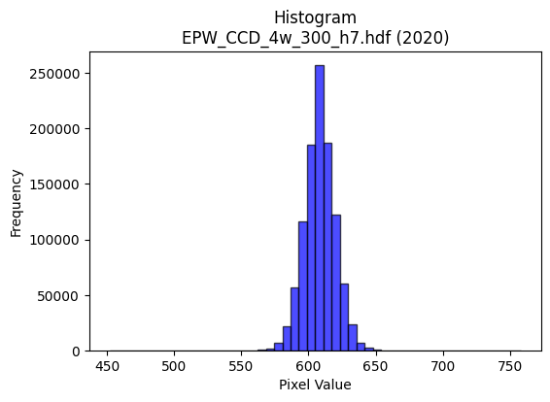
2020 | EPW_CCD_4w_300_h7.hdf | epw ccd | b'\x89PNG\r\n\x1a\n\x00\x00\x00\rIHDR\x00\x00\x026\x00\x00\x01\x9e\x08\x06\x00\x00\x00\x87\x11K+\x00\x00\x009tEXtSoftware\x00Matplotlib version3.9.1, https://matplotlib.org/\xd3\x19\xee!\x00\x00\x00\tpHYs\x00\x00\x0fa\x00\x00\x0fa\x01\xa8?\xa7i\x00\x00UXIDATx\x9c\xed\xddyXTe\xff?\xf0\xf7\x002,2 \xbb$"*\xae\xb8\xa2"\x86\xa6B\x80\x92\x8f\xa6\xf9\xb8\x87J\x9a\x06n\xa8\xf9h>\xeee\xb9[\x9a\xb6\t\xaei\xf6\x94\x95;\xe1\xae\xb8Q\xe4\x92"\xa2\x02)\x9b \x8c\xa0\xec\xf7\xef\x0f\x7f\x9c/\xe3\x0c\xab 8\xbc_\xd75W\xce\xb9?s\xce=\xb7\xe3\xcc\xbbs\xees\x8eL\x08!@DDD\xa4\x05tj\xba\x03DDDDU\x85\xc1\x86\x88\x88\x88\xb4\x06\x83\r\x11\x11\x11i\r\x06\x1b"""\xd2\x1a\x0c6DDD\xa45\x18l\x88\x88\x88Hk0\xd8\x10\x11\x11\x91\xd6`\xb0!"""\xad\xc1`CDDDZ\x83\xc1\x86\x88j\xa5&M\x9a`\xec\xd8\xb15\xdd\r"z\xc50\xd8\x10\xd1K\x11\x12\x12\x02\x99L\x86\xcb\x97/kl\xef\xdd\xbb7\x9c\x9d\x9d_h\x1b\x07\x0f\x1e\xc4\xa2E\x8b^h\x1dD\xf4jc\xb0!\xa2Z)**\n\xdf|\xf3M\x85^s\xf0\xe0A,^\xbc\xb8\x9azDD\xaf\x02\x06\x1b"\xaa\x95\xe4r9\xea\xd5\xabW\xd3\xdd\xa8\x90\xac\xac\xac\x9a\xee\x02Q\x9d\xc7`CD\xb5\xd2\xf3sl\xf2\xf2\xf2\xb0x\xf1b899\xc1\xc0\xc0\x00\x16\x16\x16pwwGhh(\x00`\xec\xd8\xb1\xd8\xb8q#\x00@&\x93I\x8f"YYY\x989s&\xec\xed\xed!\x97\xcb\xd1\xb2eK\xacZ\xb5\nB\x08\x95\xed>}\xfa\x14S\xa7N\x85\xa5\xa5%LLL\xf0\xaf\x7f\xfd\x0b\xf7\xef\xdf\x87L&S9\xcc\xb5h\xd1"\xc8d2\xfc\xfd\xf7\xdf\x189r$\x1a4h\x00www\x00\xc0\x95+W0v\xecX4m\xda\x14\x06\x06\x06\xb0\xb5\xb5\xc5\xf8\xf1\xe3\x91\x9a\x9a\xaa\xb2\xad\xa2u\xdc\xbau\x0b\xa3G\x8f\x86\xa9\xa9)\xac\xac\xac\xf0\xdf\xff\xfe\x17B\x08\xc4\xc7\xc7c\xe0\xc0\x81P(\x14\xb0\xb5\xb5\xc5\xea\xd5\xab\xabr\x88\x89\xb4\x92^Mw\x80\x88\xea\x96\x8c\x8c\x0c<|\xf8Pmy^^^\xa9\xaf[\xb4h\x11\x96/_\x8e\xf7\xde{\x0f\xdd\xbau\x83R\xa9\xc4\xe5\xcb\x97\xf1\xc7\x1f\x7f\xe0\xcd7\xdf\xc4\xfb\xef\xbf\x8f\x07\x0f\x1e 44\x14\xdb\xb7oWy\xad\x10\x02\xff\xfa\xd7\xbfp\xfc\xf8q\xf8\xfb\xfb\xa3c\xc7\x8e8r\xe4\x08f\xcf\x9e\x8d\xfb\xf7\xefc\xed\xda\xb5R\xed\xd8\xb1c\xf1\xc3\x0f?`\xcc\x981\xe8\xde\xbd;N\x9e<\t__\xdf\x12\xfb5t
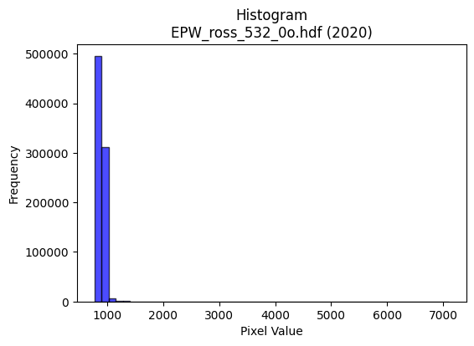
2020 | EPW_ross_532_0o.hdf | epw ross | b'\x89PNG\r\n\x1a\n\x00\x00\x00\rIHDR\x00\x00\x026\x00\x00\x01\x9e\x08\x06\x00\x00\x00\x87\x11K+\x00\x00\x009tEXtSoftware\x00Matplotlib version3.9.1, https://matplotlib.org/\xd3\x19\xee!\x00\x00\x00\tpHYs\x00\x00\x0fa\x00\x00\x0fa\x01\xa8?\xa7i\x00\x00Q\rIDATx\x9c\xed\xddy|\x8c\xe7\xfe?\xfe\xd7d\x9b,2\x89\xecR\x11\xfb\x12!*\x9a\x08QE\x08R\xa5BC\x95 \xda\x0f\r\x15\xb1\xb4Z\xc7\xd6\x9eF\xa9\xad\xad\xa5-\x12\xb4\x8a\xf4[\xaa\x96\x10\xb1\x15\xa9%\xc4.\x08\x15\x15\x93\xc4\x92\xb5d\xbd~\x7f\xf8\xe5>n\x13\xb2\x08\xc3\xed\xf5|<\xe6q:\xd7\xf5\x9ek\xdes7\'y\xf5\xdeF%\x84\x10 """R\x00\x03}7@DDDT]\x18l\x88\x88\x88H1\x18l\x88\x88\x88H1\x18l\x88\x88\x88H1\x18l\x88\x88\x88H1\x18l\x88\x88\x88H1\x18l\x88\x88\x88H1\x18l\x88\x88\x88H1\x18l\x88\x88\x88H1\x18l\x88\xe8\xb9T\xb7n]\x0c\x1d:T\xdfm\x10\xd1\x0b\x86\xc1\x86\x88\x9e\x89\xa8\xa8(\xa8T*\x1c=z\xb4\xcc\xf97\xdex\x03\xee\xee\xeeO\xf4\x1e[\xb7n\xc5\xf4\xe9\xd3\x9fh\r"z\xb11\xd8\x10\xd1s)))\t?\xfe\xf8c\xa5^\xb3u\xebV\xcc\x981\xe3)uDD/\x02\x06\x1b"z.\xa9\xd5j\x18\x1b\x1b\xeb\xbb\x8dJ\xc9\xcb\xcb\xd3w\x0bD/=\x06\x1b"z.=|\x8eMaa!f\xcc\x98\x81F\x8d\x1a\xc1\xd4\xd4\x14\xb6\xb6\xb6\xf0\xf5\xf5Ell,\x00`\xe8\xd0\xa1X\xb4h\x11\x00@\xa5RI\x8fRyyy\x18?~<\\\\\\\xa0V\xab\xd1\xa4I\x13|\xfd\xf5\xd7\x10B\xc8\xde\xf7\xee\xdd\xbb\xf8\xe8\xa3\x8f`gg\x07KKK\xbc\xf5\xd6[\xb8~\xfd:T*\x95\xec0\xd7\xf4\xe9\xd3\xa1R\xa9p\xf6\xecY\xbc\xfb\xee\xbb\xa8Y\xb3&|}}\x01\x00\'O\x9e\xc4\xd0\xa1CQ\xbf~}\x98\x9a\x9a\xc2\xc9\xc9\t\xc3\x87\x0f\xc7\xad[\xb7d\xefU\xba\xc6\x85\x0b\x17\xf0\xde{\xef\xc1\xca\xca\n\xf6\xf6\xf6\xf8\xcf\x7f\xfe\x03!\x04\xae]\xbb\x86\xde\xbd{C\xa3\xd1\xc0\xc9\xc9\ts\xe7\xce\xad\xceML\xa4HF\xfan\x80\x88^.YYY\xb8y\xf3\xa6\xcexaa\xe1c_7}\xfatDDD`\xc4\x88\x11\xf0\xf2\xf2Bvv6\x8e\x1e=\x8ac\xc7\x8e\xa1k\xd7\xae\xf8\xbf\xff\xfb?\xa4\xa6\xa6"66\x16\xabW\xaf\x96\xbdV\x08\x81\xb7\xdez\x0b\xbbw\xefFHH\x08Z\xb5j\x85\xed\xdb\xb7c\xe2\xc4\x89\xb8~\xfd:\xe6\xcf\x9f/\xd5\x0e\x1d:\x14\xeb\xd7\xaf\xc7\xe0\xc1\x83\xd1\xb6m[\xec\xdd\xbb\x17\x01\x01\x01\x8f\xec\xab\x7f\
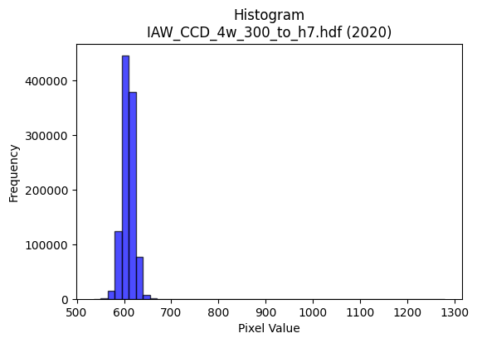
2020 | IAW_CCD_4w_300_to_h7.hdf | iaw ccd | b'\x89PNG\r\n\x1a\n\x00\x00\x00\rIHDR\x00\x00\x02?\x00\x00\x01\x9e\x08\x06\x00\x00\x00{\x04`\xe1\x00\x00\x009tEXtSoftware\x00Matplotlib version3.9.1, https://matplotlib.org/\xd3\x19\xee!\x00\x00\x00\tpHYs\x00\x00\x0fa\x00\x00\x0fa\x01\xa8?\xa7i\x00\x00Q\xe3IDATx\x9c\xed\xddw\\Sg\xff?\xfeW\x18ai@P@TpO\x14\xb7b\xc5:\xa8\xa8\xd4]\xeb\xaa\x82b\x1d7N\\\xb5\xf6\x03jk\xf5\xd6\xbaZ\xadZ\xdb\x82[Ko\xb5\xad\x03K\xb1n\xaa\x82\xe2\xaau\xa0\x02\x0e\x90\xaa\x10@e\xe5\xfa\xfe\xe1/\xe7g\x0c\xca0\x0c9\xaf\xe7\xe3\x91G\x9b\xebz\xe7\xe4}\x08\xc8\x8b\x93\xeb\x9c(\x84\x10\x02DDDD2aT\xda\r\x10\x11\x11\x11\x95$\x86\x1f"""\x92\x15\x86\x1f"""\x92\x15\x86\x1f"""\x92\x15\x86\x1f"""\x92\x15\x86\x1f"""\x92\x15\x86\x1f"""\x92\x15\x86\x1f"""\x92\x15\x86\x1f"""\x92\x15\x86\x1f"*\x93j\xd6\xac\t__\xdf\xd2n\x83\x88\xca!\x86\x1f"*\x11!!!P(\x14\x88\x8a\x8a\xcas\xbes\xe7\xcepuu}\xa3\xe7\xd8\xbf\x7f?\xe6\xcd\x9b\xf7F\xdb \xa2\xf2\x8f\xe1\x87\x88\xca\xa4\xabW\xafb\xc3\x86\r\x85z\xcc\xfe\xfd\xfb1\x7f\xfe\xfcb\xea\x88\x88\xca\x0b\x86\x1f"*\x93\xcc\xcc\xcc`jjZ\xdam\x14JFFFi\xb7@D\x05\xc0\xf0CDe\xd2\xcbk~\xb2\xb3\xb31\x7f\xfe|\xd4\xabW\x0f\xe6\xe6\xe6\xb0\xb3\xb3C\xc7\x8e\x1d\x11\x1e\x1e\x0e\x00\xf0\xf5\xf5\xc5\x9a5k\x00\x00\n\x85B\xbaiedd`\xfa\xf4\xe9\xa8Q\xa3\x06\xcc\xcc\xcc\xd0\xa0A\x03|\xf5\xd5W\x10B\xe8<\xef\xd3\xa7O1y\xf2dT\xae\\\x19\x15+VD\x9f>}p\xf7\xee](\x14\n\x9d\xb7\xd4\xe6\xcd\x9b\x07\x85B\x81\xbf\xff\xfe\x1b\xc3\x86\rC\xa5J\x95\xd0\xb1cG\x00\xc0\x85\x0b\x17\xe0\xeb\xeb\x8b\xda\xb5k\xc3\xdc\xdc\x1c\x8e\x8e\x8e\x18=z4\x1e>|\xa8\xf3\\\xdam\\\xbbv\r\x1f}\xf4\x11\xac\xad\xadQ\xa5J\x15\xfc\xdf\xff\xfd\x1f\x84\x10HHH@\xdf\xbe}\xa1R\xa9\xe0\xe8\xe8\x88e\xcb\x96\x19\xf2KL$[&\xa5\xdd\x00\x11\xc9Kjj*\xfe\xfd\xf7_\xbd\xf1\xec\xec\xec\xd7>n\xde\xbcyX\xb4h\x11\xc6\x8c\x19\x83\xb6m\xdbB\xadV#**\ng\xcf\x9e\xc5{\xef\xbd\x87q\xe3\xc6\xe1\xde\xbd{\x08\x0f\x0f\xc7\xe6\xcd\x9bu\x1e+\x84@\x9f>}\xf0\xe7\x9f\x7f\xc2\xcf\xcf\x0f\xcd\x9b7\xc7\xc1\x83\x071s\xe6L\xdc\xbd{\x17+V\xac\x90j}}}\xf1\xd3O?a\xc4\x88\x11h\xdf\xbe=\x
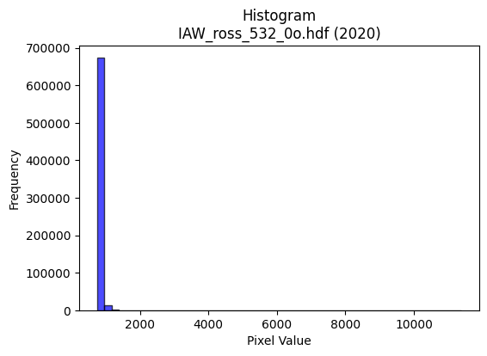
2020 | IAW_ross_532_0o.hdf | iaw ross | b'\x89PNG\r\n\x1a\n\x00\x00\x00\rIHDR\x00\x00\x026\x00\x00\x01\x9e\x08\x06\x00\x00\x00\x87\x11K+\x00\x00\x009tEXtSoftware\x00Matplotlib version3.9.1, https://matplotlib.org/\xd3\x19\xee!\x00\x00\x00\tpHYs\x00\x00\x0fa\x00\x00\x0fa\x01\xa8?\xa7i\x00\x00W\xe3IDATx\x9c\xed\xddy\\Te\xdf?\xf0\xcf\xb0\r\x8b\xce\xa0( \t\xb8\xa1\x86\xb8\x82"\xb9E\x92c\xa2\xa5\xe2\x8e\x8a\x8a\x95\x8a&b\xda\xed]\xb9\xb4a\x9a[\xb9\xb5\x82\x95+\xddj\xe5\x82\x11\xb8\xa4\x92\nJ\xee(\xa8a\xea\x80\x1b3@\n\xc8\\\xbf?\xfaq\x1e\x8f\x832 \x8aN\x9f\xf7\xebu^\xb7s]\xdf9\xe7;\xa7G\xe7\xf3\x9cm\x14B\x08\x01""""3`Q\xdd\r\x10\x11\x11\x11U\x15\x06\x1b"""2\x1b\x0c6DDDd6\x18l\x88\x88\x88\xc8l0\xd8\x10\x11\x11\x91\xd9`\xb0!"""\xb3\xc1`CDDDf\x83\xc1\x86\x88\x88\x88\xcc\x06\x83\r\x11\x11\x11\x99\r\x06\x1b"z"5h\xd0\x00\xa3F\x8d\xaa\xee6\x88\xe8)\xc3`CD\x8fEll,\x14\n\x05RRR\xca\x9c\x7f\xfe\xf9\xe7\xe1\xe3\xe3\xf3P\xdb\xd8\xb6m\x1bf\xcf\x9e\xfdP\xeb \xa2\xa7\x1b\x83\r\x11=\x91\xd2\xd3\xd3\xf1\xe5\x97_V\xe8=\xdb\xb6m\xc3\x9c9s\x1eQGD\xf44`\xb0!\xa2\'\x92R\xa9\x84\xb5\xb5uu\xb7Q!\x05\x05\x05\xd5\xdd\x02\xd1\xbf\x1e\x83\r\x11=\x91\xee\xbd\xc6\xa6\xb8\xb8\x18s\xe6\xcc\x81\x97\x97\x17lmm\xe1\xe4\xe4\x84\xce\x9d;#!!\x01\x000j\xd4(,[\xb6\x0c\x00\xa0P(\xa4\xa5TAA\x01\xa6N\x9d\nwww(\x95J4k\xd6\x0c\x9f|\xf2\t\x84\x10\xb2\xed\xde\xbau\x0bo\xbc\xf1\x06\xea\xd4\xa9\x83\x9a5k\xe2\xe5\x97_\xc6\xa5K\x97\xa0P(d\xa7\xb9f\xcf\x9e\r\x85B\x81\x93\'Ob\xd8\xb0a\xa8U\xab\x16:w\xee\x0c\x008z\xf4(F\x8d\x1a\x85F\x8d\x1a\xc1\xd6\xd6\x16\xae\xae\xae\x183f\x0c\xae_\xbf.\xdbV\xe9:\xce\x9c9\x83\xe1\xc3\x87C\xadV\xa3n\xdd\xbax\xf7\xddw!\x84\xc0\xc5\x8b\x17\xf1\xca+\xaf@\xa5R\xc1\xd5\xd5\x15\x0b\x16,\xa8\xca]Ld\x96\xac\xaa\xbb\x01"\xfaw\xd1\xe9t\xb8v\xed\x9a\xd1xqq\xf1\x03\xdf7{\xf6lDGGc\xec\xd8\xb1\xe8\xd0\xa1\x03\xf4z=RRRp\xf8\xf0a\xbc\xf8\xe2\x8bx\xfd\xf5\xd7q\xf9\xf2e$$$\xe0\xbb\xef\xbe\x93\xbdW\x08\x81\x97_~\x19;w\xeeDxx8\xda\xb4i\x83\x1d;v`\xda\xb4i\xb8t\xe9\x12\x16-Z$\xd5\x8e\x1a5\n\x1b6l\xc0\x88\x11#\xd0\xb1cG\xec\xde\xbd\x1b\xc1\xc1\xc1\xf7\
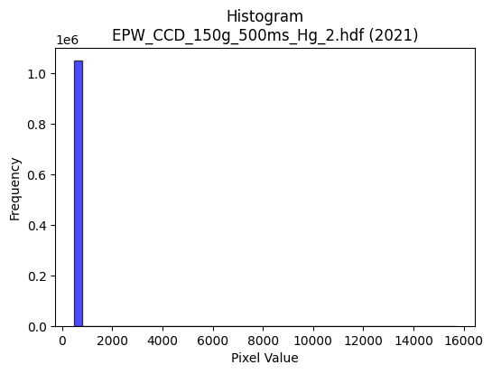
2021 | EPW_CCD_150g_500ms_Hg_2.hdf | epw ccd | b'\x89PNG\r\n\x1a\n\x00\x00\x00\rIHDR\x00\x00\x02!\x00\x00\x01\x9e\x08\x06\x00\x00\x00Bc\xd1\xba\x00\x00\x009tEXtSoftware\x00Matplotlib version3.9.1, https://matplotlib.org/\xd3\x19\xee!\x00\x00\x00\tpHYs\x00\x00\x0fa\x00\x00\x0fa\x01\xa8?\xa7i\x00\x00N\xa1IDATx\x9c\xed\xddwX\x14\xd7\xfe?\xf0\xf7\xd2\x96&\xa2\xa2 (`C\xa3X\x10\x14\xb1\x17"\x96X\x93h\xec\x12b\xac\xb1\xa0&Q\x13\x91\x14\xb1"\xb9\tjl\x98X\x82\x9ak\xfb\xda\rjlD#\x8a],\xa8(J\xb3\xd0\x94"{~\x7f\xf8c\xae\xe3.Ju\x04\xdf\xaf\xe7\xd9\xe7\x863gf>g\xef\xb2\xbc\x9d93\xa3\x12B\x08\x10\x11\x11\x11\xbdazJ\x17@DDD\xef&\x86\x10"""R\x04C\x08\x11\x11\x11)\x82!\x84\x88\x88\x88\x14\xc1\x10BDDD\x8a`\x08!"""E0\x84\x10\x11\x11\x91"\x18B\x88\x88\x88H\x11\x0c!DDD\xa4\x08\x86\x10"\xca\x93\xa3\xa3#\x86\x0f\x1f\xaet\x19DTF1\x84\x10\xbdCV\xaf^\r\x95J\x85S\xa7N\xe9\\\xde\xbe}{8;;\x17i\x1f\xbbv\xed\xc2\xacY\xb3\x8a\xb4\r"z70\x84\x10Q\x9e\xa2\xa2\xa2\xb0|\xf9\xf2\x02\xad\xb3k\xd7.\xf8\xfb\xfb\x97PEDT\x960\x84\x10Q\x9e\xd4j5\x0c\r\r\x95.\xa3@\xd2\xd3\xd3\x95.\x81\x88\xf2\x89!\x84\x88\xf2\xf4\xf2\x9c\x90\xec\xecl\xf8\xfb\xfb\xa3N\x9d:066F\xa5J\x95\xd0\xbauk\xec\xdf\xbf\x1f\x000|\xf8p\x04\x07\x07\x03\x00T*\x95\xf4\xca\x95\x9e\x9e\x8e\xc9\x93\'\xa3z\xf5\xeaP\xab\xd5\xa8[\xb7.\x16,X\x80\x97\x1f\xe6\xfd\xf4\xe9S\x8c\x1f?\x1eVVV(W\xae\x1cz\xf6\xec\x89\xd8\xd8X\xa8T*\xd9\xa9\x9eY\xb3fA\xa5R\xe1\xd2\xa5K\x188p *T\xa8\x80\xd6\xad[\x03\x00\xce\x9d;\x87\xe1\xc3\x87\xa3f\xcd\x9a066\x86\x8d\x8d\r>\xfd\xf4S<x\xf0@\xb6\xaf\xdcm\\\xbdz\x15\x83\x07\x0fF\xf9\xf2\xe5Q\xb9re|\xfb\xed\xb7\x10B\xe0\xce\x9d;\xe8\xd5\xab\x17,,,`cc\x83\x85\x0b\x17\x16\xe7[L\xf4N3P\xba\x00"z\xf3\x92\x93\x93\x91\x94\x94\xa4\xd5\x9e\x9d\x9d\xfd\xca\xf5f\xcd\x9a\x85\x80\x80\x00|\xf6\xd9gh\xde\xbc9RRRp\xea\xd4)\x9c>}\x1a\xef\xbf\xff>F\x8e\x1c\x89{\xf7\xeea\xff\xfe\xfdX\xb3f\x8dl]!\x04z\xf6\xec\x89\x83\x07\x0f\xc2\xc7\xc7\x07M\x9a4\xc1\xde\xbd{1u\xeaT\xc4\xc6\xc6b\xd1\xa2ER\xdf\xe1\xc3\x87c\xe3\xc6\x8d\x182d\x08Z\xb4h\x81\xbf\xff\xfe\x1b\xdd\xbbw\xcf\xb3\xae\x8f?\xfe\x18u\xea\xd4\xc
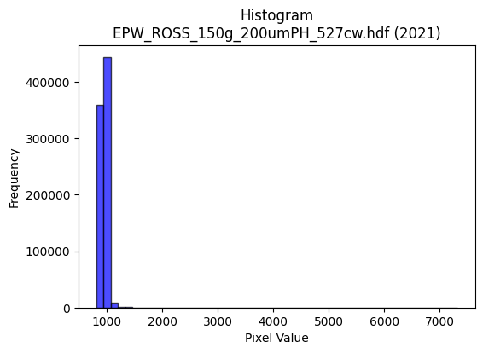
2021 | EPW_ROSS_150g_200umPH_527cw.hdf | epw ross | b'\x89PNG\r\n\x1a\n\x00\x00\x00\rIHDR\x00\x00\x026\x00\x00\x01\x9e\x08\x06\x00\x00\x00\x87\x11K+\x00\x00\x009tEXtSoftware\x00Matplotlib version3.9.1, https://matplotlib.org/\xd3\x19\xee!\x00\x00\x00\tpHYs\x00\x00\x0fa\x00\x00\x0fa\x01\xa8?\xa7i\x00\x00S\x12IDATx\x9c\xed\xddwX\x14\xe7\xfa>\xf0{\xe9E\x16D\xa4E\x04\x15,\x88\xbd \xc6\x12\x15E%\xc6\x16\x83\x1d\x15c4hT,\x89\xc7\x1cKb\x82\xe5$\x91\x1c{\x8c`,Q\xc9\xd7\x16\x15\x95\x83]\x89\x05\xc5^\xb1@T\x8a"5J}\x7f\x7fx1?\xd6]\xda\x8a\xae\x8e\xf7\xe7\xba\xf6J\xf6\x9dgg\x9f\x19\x96\xe5v\xf6\x9dY\x85\x10B\x80\x88\x88\x88H\x06\xf4t\xdd\x00\x11\x11\x11Qea\xb0!"""\xd9`\xb0!"""\xd9`\xb0!"""\xd9`\xb0!"""\xd9`\xb0!"""\xd9`\xb0!"""\xd9`\xb0!"""\xd9`\xb0!"""\xd9`\xb0!\xa27\x92\x8b\x8b\x0bF\x8c\x18\xa1\xeb6\x88\xe8-\xc3`CD\xafEXX\x18\x14\n\x05\xce\x9c9\xa3q\xf9\x07\x1f|\x00\x0f\x0f\x8f\x97z\x8e={\xf6`\xce\x9c9/\xb5\x0e"z\xbb1\xd8\x10\xd1\x1b\xe9\xfa\xf5\xeb\xf8\xe5\x97_*\xf4\x98={\xf6`\xee\xdc\xb9\xaf\xa8#"z\x1b0\xd8\x10\xd1\x1b\xc9\xd8\xd8\x18\x86\x86\x86\xban\xa3B\xb2\xb3\xb3u\xdd\x02\xd1;\x8f\xc1\x86\x88\xdeH/\xce\xb1\xc9\xcb\xcb\xc3\xdc\xb9s\xe1\xe6\xe6\x06\x13\x13\x13T\xabV\r\xed\xda\xb5Cdd$\x00`\xc4\x88\x11X\xbat)\x00@\xa1PH\xb7"\xd9\xd9\xd9\x982e\n\x9c\x9c\x9c`ll\x8cz\xf5\xea\xe1?\xff\xf9\x0f\x84\x10*\xcf\xfb\xf4\xe9S|\xf1\xc5\x17\xb0\xb1\xb1\x81\x85\x85\x05>\xfa\xe8#\xdc\xbf\x7f\x1f\n\x85B\xe5c\xae9s\xe6@\xa1P\xe0\xca\x95+\x18<x0\xaaV\xad\x8av\xed\xda\x01\x00.\\\xb8\x80\x11#F\xa0v\xed\xda011\x81\xbd\xbd=F\x8d\x1a\x85\xc7\x8f\x1f\xab<W\xd1:n\xdc\xb8\x81\xa1C\x87\xc2\xd2\xd2\x12\xd5\xabW\xc7\xbf\xff\xfdo\x08!\x90\x90\x90\x80\xde\xbd{C\xa9T\xc2\xde\xde\x1e?\xfc\xf0Ce\xeeb"Y2\xd0u\x03D\xf4nIOO\xc7\xa3G\x8f\xd4\xc6\xf3\xf2\xf2J}\xdc\x9c9s\x10\x1c\x1c\x8c\xd1\xa3G\xa3u\xeb\xd6\xc8\xc8\xc8\xc0\x993gp\xf6\xecYt\xed\xda\x15\x9f}\xf6\x19\x1e<x\x80\xc8\xc8H\xac[\xb7N\xe5\xb1B\x08|\xf4\xd1G8x\xf0 \x02\x02\x02\xd0\xb4iS\xec\xdb\xb7\x0f\xd3\xa6M\xc3\xfd\xfb\xf7\xf1\xd3O?I\xb5#F\x8c\xc0\x96-[0l\xd80\xb4i\xd3\x06\x87\x0f\x1f\x86\xaf\xafo\x89}
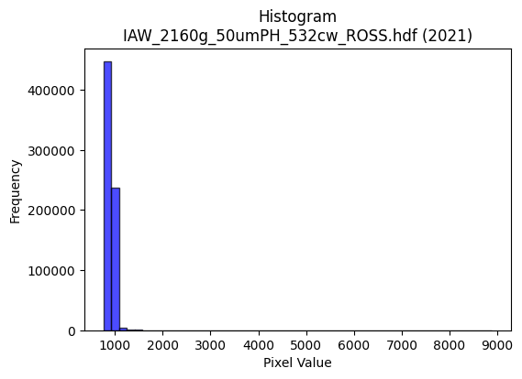
2021 | IAW_2160g_50umPH_532cw_ROSS.hdf | iaw ross | b'\x89PNG\r\n\x1a\n\x00\x00\x00\rIHDR\x00\x00\x029\x00\x00\x01\x9e\x08\x06\x00\x00\x00v\x1a\x10\xa6\x00\x00\x009tEXtSoftware\x00Matplotlib version3.9.1, https://matplotlib.org/\xd3\x19\xee!\x00\x00\x00\tpHYs\x00\x00\x0fa\x00\x00\x0fa\x01\xa8?\xa7i\x00\x00V\xd3IDATx\x9c\xed\xddyX\x15e\xff?\xf0\xf7a_\x0f(\xab\xa4\x02*j\x88\xfb\x82\xa8X(IJ\xee\x99[\nJ\x99\x85\x0b\xe1\x92f\x8f\x8a\x95\xb8\xa4\xa9eV\xf6\x08\xae\xa9\xf4\xa8\x99\x0bJ\xe0.\xb9\xa0\xb8\x87\x8a\x1b\xa9\x88\x1b\x8b\xa8,\x87\xfb\xf7\x87?\xe6\xcbx@\xe1\x88\x02\xd3\xfbu]\xe7*\xee\xf9\x9c\x99\xcfp\xe0\xf0v\xe6\x9e9*!\x84\x00\x11\x11\x11\x91\xc2\xe8Ut\x03DDDD/\x03C\x0e\x11\x11\x11)\x12C\x0e\x11\x11\x11)\x12C\x0e\x11\x11\x11)\x12C\x0e\x11\x11\x11)\x12C\x0e\x11\x11\x11)\x12C\x0e\x11\x11\x11)\x12C\x0e\x11\x11\x11)\x12C\x0e\x11\x11\x11)\x12C\x0e\x11UJ...\x08\x0c\x0c\xac\xe86\x88\xa8\nc\xc8!\xa2W"22\x12*\x95\nG\x8f\x1e-v\xf9\x9bo\xbe\t\x0f\x0f\x8f\x17\xda\xc6\xb6m\xdb0}\xfa\xf4\x17Z\x07\x11)\x07C\x0e\x11UJIIIX\xbati\x99\x9e\xb3m\xdb6\x84\x85\x85\xbd\xa4\x8e\x88\xa8\xaaa\xc8!\xa2J\xc9\xd8\xd8\x18\x86\x86\x86\x15\xddF\x99dggWt\x0bDT\x04C\x0e\x11UJO\xcf\xc9\xc9\xcb\xcbCXX\x18\xdc\xdc\xdc`bb\x02\x1b\x1b\x1bt\xe8\xd0\x01111\x00\x80\xc0\xc0@,^\xbc\x18\x00\xa0R\xa9\xa4G\xa1\xec\xecl\x8c\x1b7\x0e\xb5j\xd5\x82\xb1\xb11\x1a4h\x80o\xbe\xf9\x06B\x08\xd9v\x1f=z\x841c\xc6\xc0\xd6\xd6\x16\x96\x96\x96\xe8\xd1\xa3\x07\xae_\xbf\x0e\x95J%;\x156}\xfat\xa8T*\x9c={\x16\x83\x06\rB\xb5j\xd5\xd0\xa1C\x07\x00\xc0\xc9\x93\'\x11\x18\x18\x88:u\xea\xc0\xc4\xc4\x04\x8e\x8e\x8e\x18>|8\xee\xde\xbd+\xdbV\xe1:\xce\x9f?\x8f\xf7\xdf\x7f\x1fVVV\xb0\xb3\xb3\xc3\x7f\xfe\xf3\x1f\x08!\x90\x92\x92\x82\x9e={B\xadV\xc3\xd1\xd1\x11\xf3\xe6\xcd+\xcfo1\x91\xe2\x19Tt\x03D\xf4\xef\x92\x91\x91\x81;w\xeeh\x8d\xe7\xe5\xe5=\xf3y\xd3\xa7OGxx8>\xf8\xe0\x03\xb4i\xd3\x06\x99\x99\x998z\xf4(\x8e\x1d;\x86\xb7\xdez\x0b\x1f}\xf4\x11n\xdc\xb8\x81\x98\x98\x18\xac\\\xb9R\xf6\\!\x04z\xf4\xe8\x81]\xbbv!((\x08\xcd\x9a5\xc3\x8e\x1d;0a\xc2\x04\\\xbf~\x1d\xdf~\xfb\xadT\x1b\x18\x18\x88\xf5\x
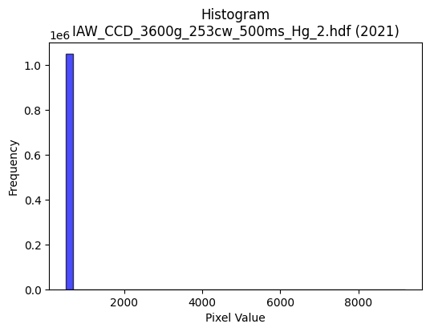
2021 | IAW_CCD_3600g_253cw_500ms_Hg_2.hdf | iaw ccd | b'\x89PNG\r\n\x1a\n\x00\x00\x00\rIHDR\x00\x00\x02\x18\x00\x00\x01\x9e\x08\x06\x00\x00\x00\xd6\x85xH\x00\x00\x009tEXtSoftware\x00Matplotlib version3.9.1, https://matplotlib.org/\xd3\x19\xee!\x00\x00\x00\tpHYs\x00\x00\x0fa\x00\x00\x0fa\x01\xa8?\xa7i\x00\x00P{IDATx\x9c\xed\xddwX\x14\xc7\xe3\x06\xf0\xf7hG\x13\x90\xae\x88\x80\n6\xac`A\xc5\x12\x89X\x82-\x1a[,\x04M\x8c\x9a\xa0\x18M\x8cQ$\x1ak4$\xd1hb\x81\xd8\x8d\x89-\x16\x94\xa0&\xb6\xa8`o\xa8X\xb0!\x88\n\x88J\xbb\xf9\xfd\xe1\xef\xf6\xeby\x07\x1e\xb8\x8a\xc4\xf7\xf3<\xf7$7;\xbb;{\x0b\xe7\xcb\xec\xec\xacB\x08!@DDD$#\x83\xd2n\x00\x11\x11\x11\xfd\xf70`\x10\x11\x11\x91\xec\x180\x88\x88\x88Hv\x0c\x18DDD$;\x06\x0c"""\x92\x1d\x03\x06\x11\x11\x11\xc9\x8e\x01\x83\x88\x88\x88d\xc7\x80ADDD\xb2c\xc0 """\xd91`\x10Q\xa1\xdc\xdd\xdd1h\xd0\xa0\xd2n\x06\x11\x95A\x0c\x18Do\x90\xe8\xe8h(\x14\n\xc4\xc7\xc7\xeb\\\xde\xbaukx{{\xbf\xd0>\xb6n\xdd\x8aI\x93&\xbd\xd06\x88\xa8\xecc\xc0 \xa2B%&&b\xe1\xc2\x85\xc5Zg\xeb\xd6\xad\x88\x88\x88xI-"\xa2\xb2\x82\x01\x83\x88\n\xa5T*all\\\xda\xcd(\x96\xec\xec\xec\xd2n\x02\x11\x81\x01\x83\x88\x8a\xf0\xec\x18\x8c\xbc\xbc<DDD\xc0\xd3\xd3\x13\xa6\xa6\xa6\xb0\xb3\xb3C\x8b\x16-\x10\x1b\x1b\x0b\x00\x184h\x10\xe6\xcd\x9b\x07\x00P(\x14\xd2K-;;\x1b\xa3G\x8f\x86\xab\xab+\x94J%\xaaW\xaf\x8eo\xbf\xfd\x16\xcf>\xd4\xf9\xd1\xa3G\xf8\xf4\xd3Oaoo\x8fr\xe5\xca\xa1s\xe7\xce\xb8q\xe3\x06\x14\n\x85\xc6\xe5\x97I\x93&A\xa1P\xe0\xcc\x993\xe8\xdb\xb7/\xca\x97/\x8f\x16-Z\x00\x00N\x9c8\x81A\x83\x06\xa1J\x95*055\x85\xb3\xb33>\xf8\xe0\x03\xa4\xa7\xa7k\xecK\xbd\x8d\xf3\xe7\xcf\xe3\xfd\xf7\xdf\x87\xb5\xb55\x1c\x1c\x1c0a\xc2\x04\x08!p\xed\xda5t\xe9\xd2\x05VVVpvv\xc6\xec\xd9\xb3\xe5\xfc\x88\x89\xfe\xb3\x8cJ\xbb\x01D\xf4\xeaedd\xe0\xce\x9d;Z\xe5yyyE\xae7i\xd2$L\x9b6\r\x83\x07\x0fF\xe3\xc6\x8d\x91\x99\x99\x89\xf8\xf8x\x1c9r\x04o\xbf\xfd6>\xfa\xe8#\xdc\xbcy\x13\xb1\xb1\xb1X\xb6l\x99\xc6\xbaB\x08t\xee\xdc\x19\xbbv\xedBHH\x08\xea\xd7\xaf\x8f\xed\xdb\xb7c\xcc\x981\xb8q\xe3\x06\xbe\xfb\xee;\xa9\xee\xa0A\x83\xf0\xdbo\xbf\xa1\x7f\xff\xfeh\xda\xb4)\xfe\xf

2022 | EPW_CCD_0cw_532nm_source_150g.hdf | epw ccd | b'\x89PNG\r\n\x1a\n\x00\x00\x00\rIHDR\x00\x00\x026\x00\x00\x01\x9e\x08\x06\x00\x00\x00\x87\x11K+\x00\x00\x009tEXtSoftware\x00Matplotlib version3.9.1, https://matplotlib.org/\xd3\x19\xee!\x00\x00\x00\tpHYs\x00\x00\x0fa\x00\x00\x0fa\x01\xa8?\xa7i\x00\x00i\xb4IDATx\x9c\xed\xddyXTe\xfb\x07\xf0\xef\x00\xce\xb0( ;$"\xee\x0b\xb8\'a\xaeI\x80\x92\xb9\xe5\xeb\x96\xa2\xa2\xa6\x81)\x98\x9ae\nji\x9a[\xa5\xd2\xa2\xa2\xa9\xb9\xf4\x9a\xfa\xaa\xa1\x88\xb9\x13\n\x8ak\xe1\x0e\xa6\xa0\x88\xe2\x08"\xeb\xf3\xfb\xc3\x8b\xf3\xe38\xc3*\nL\xdf\xcfu\x9dK\xe7y\xee9s?3s\xe0\xe6\x9c\xe7\x9c\xa3\x10B\x08\x10\x11\x11\x11\xe9\x00\xbd\xcaN\x80\x88\x88\x88\xa8\xa2\xb0\xb0!"""\x9d\xc1\xc2\x86\x88\x88\x88t\x06\x0b\x1b"""\xd2\x19,l\x88\x88\x88Hg\xb0\xb0!"""\x9d\xc1\xc2\x86\x88\x88\x88t\x06\x0b\x1b"""\xd2\x19,l\x88\x88\x88Hg\xb0\xb0!\xa2*\xa9^\xbdz\x189rde\xa7AD\xd5\x0c\x0b\x1b"z%\xc2\xc2\xc2\xa0P(\x10\x13\x13\xa3\xb5\xbf[\xb7npqqy\xa1\xd7\xd8\xbbw/\x82\x83\x83_h\x1dDT\xbd\xb1\xb0!\xa2*)>>\x1e?\xfe\xf8c\x99\x9e\xb3w\xef^\x84\x84\x84\xbc\xa4\x8c\x88\xa8:`aCDU\x92J\xa5B\x8d\x1a5*;\x8d2\xc9\xc8\xc8\xa8\xec\x14\x88\xfe\xf5X\xd8\x10Q\x95\xf4\xfc\x1c\x9b\x9c\x9c\x1c\x84\x84\x84\xa0Q\xa3F044\x84\xa5\xa5%:u\xea\x84\x88\x88\x08\x00\xc0\xc8\x91#\xb1b\xc5\n\x00\x80B\xa1\x90\x96\x02\x19\x19\x19\x982e\n\x1c\x1d\x1d\xa1R\xa9\xd0\xa4I\x13|\xfd\xf5\xd7\x10B\xc8^733\x13\x1f}\xf4\x11\xac\xac\xacP\xabV-\xbc\xfb\xee\xbb\xb8}\xfb6\x14\n\x85\xec0Wpp0\x14\n\x05.]\xba\x84\xa1C\x87\xa2v\xed\xda\xe8\xd4\xa9\x13\x00\xe0\xdc\xb9s\x189r$\xea\xd7\xaf\x0fCCC\xd8\xd9\xd9a\xf4\xe8\xd1HMM\x95\xbdV\xc1:._\xbe\x8c\xf7\xdf\x7f\x1ffff\xb0\xb6\xb6\xc6\xe7\x9f\x7f\x0e!\x04n\xdd\xba\x85>}\xfa\xc0\xd4\xd4\x14vvvX\xbcxqE\xbe\xc5D:\xc9\xa0\xb2\x13 \xa2\x7f\x97G\x8f\x1e\xe1\xfe\xfd\xfb\x1a\xed999\xc5>/88\x18\xf3\xe7\xcf\xc7\x981c\xd0\xa1C\x07\xa8\xd5j\xc4\xc4\xc4\xe0\xf4\xe9\xd3x\xfb\xed\xb7\xf1\xc1\x07\x1f\xe0\xce\x9d;\x88\x88\x88\xc0\xcf?\xff,{\xae\x10\x02\xef\xbe\xfb.\xfe\xf8\xe3\x0f\xf8\xf9\xf9\xa1u\xeb\xd6\xd8\xb7o\x1f\xa6N\x9d\x8a\xdb\xb7oc\x
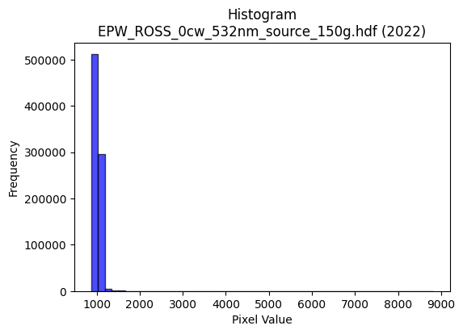
2022 | EPW_ROSS_0cw_532nm_source_150g.hdf | epw ross | b'\x89PNG\r\n\x1a\n\x00\x00\x00\rIHDR\x00\x00\x02=\x00\x00\x01\x9e\x08\x06\x00\x00\x00\x7f\xf1\xb0\xdc\x00\x00\x009tEXtSoftware\x00Matplotlib version3.9.1, https://matplotlib.org/\xd3\x19\xee!\x00\x00\x00\tpHYs\x00\x00\x0fa\x00\x00\x0fa\x01\xa8?\xa7i\x00\x00]\x86IDATx\x9c\xed\xddyXT\xd5\xff\x07\xf0\xf7\xb0\xaf\x03\x82\xac\xa2(n\x84\xb8\xe1\x82\x98\xb8$\x89\x89\xe5\x96\xa9\xa1\xa2b\xa5\xe1\x82\xb8\xa7\xb9ea\x9a\xa5}U\xb2L\xb1\xccTJ\xd3\\P\xc2=\xc9\x05\xc5]TDqcqaU\xf6\xf3\xfb\xc3g\xee\x8f\xeb\x80\x02\xa2\x80\xf3~=\xcf<5\xe7|\xe6\xdc\xcf\x99af>\xde{\xee\x1d\x85\x10B\x80\x88\x88\x88\xe85\xa7U\xd9\t\x10\x11\x11\x11\xbd\n,z\x88\x88\x88H#\xb0\xe8!"""\x8d\xc0\xa2\x87\x88\x88\x884\x02\x8b\x1e"""\xd2\x08,z\x88\x88\x88H#\xb0\xe8!"""\x8d\xc0\xa2\x87\x88\x88\x884\x02\x8b\x1e"""\xd2\x08,z\x88\xa8J\xaa[\xb7.\x86\r\x1bV\xd9i\x10\xd1k\x84E\x0f\x11\xbd\x12\xa1\xa1\xa1P(\x148q\xe2D\xb1\xfd\x9d;w\x86\xab\xab\xeb\x0bmc\xe7\xce\x9d\x983g\xce\x0b\x8dAD\xaf/\x16=DT%\xc5\xc6\xc6\xe2\xa7\x9f~*\xd3cv\xee\xdc\x89\xb9s\xe7\xbe\xa4\x8c\x88\xa8\xbac\xd1CDU\x92\xbe\xbe>tuu+;\x8d2\xc9\xca\xca\xaa\xec\x14\x88\xe8\x19X\xf4\x10Q\x95\xf4\xf4\x9a\x9e\xbc\xbc<\xcc\x9d;\x17\r\x1b6\x84\x81\x81\x01,--\xd1\xa1C\x07DDD\x00\x00\x86\r\x1b\x86\xe5\xcb\x97\x03\x00\x14\n\x85tS\xc9\xca\xca\xc2\xc4\x89\x13Q\xbbvm\xe8\xeb\xeb\xa3q\xe3\xc6\xf8\xe6\x9bo \x84\x90m\xf7\xf1\xe3\xc7\x187n\x1cj\xd6\xac\tSSS\xbc\xf7\xde{\xb8}\xfb6\x14\n\x85\xec\xd0\xd9\x9c9s\xa0P(p\xe1\xc2\x05|\xf8\xe1\x87\xa8Q\xa3\x06:t\xe8\x00\x008s\xe6\x0c\x86\r\x1b\x06\'\'\'\x18\x18\x18\xc0\xd6\xd6\x16#F\x8c\xc0\xfd\xfb\xf7e\xdbR\x8dq\xf9\xf2e\x0c\x1e<\x18fff\xb0\xb2\xb2\xc2\xe7\x9f\x7f\x0e!\x04n\xde\xbc\x89^\xbdzA\xa9T\xc2\xd6\xd6\x16\x8b\x17/\xae\xc8\xa7\x98H\xe3\xe8Tv\x02D\xa4Y\xd2\xd2\xd2p\xef\xde=\xb5\xf6\xbc\xbc\xbcg>n\xce\x9c9\x08\x0e\x0e\xc6\xc8\x91#\xd1\xb6m[\xa4\xa7\xa7\xe3\xc4\x89\x138y\xf2$\xde~\xfbm|\xf2\xc9\'\xb8s\xe7\x0e"""\xf0\xeb\xaf\xbf\xca\x1e+\x84\xc0{\xef\xbd\x87}\xfb\xf6\xc1\xdf\xdf\x1f-Z\xb4\xc0\xee\xdd\xbb1y\xf2d\xdc\xbe}\x1b\xdf}
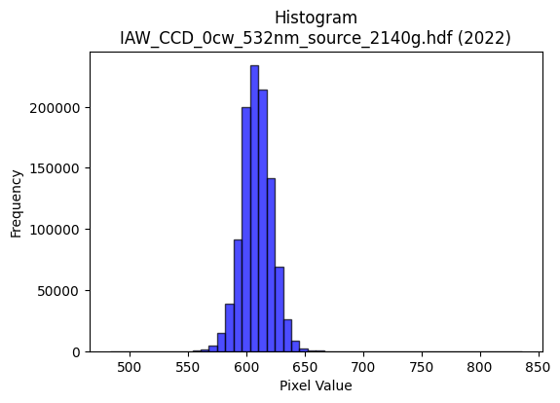
2022 | IAW_CCD_0cw_532nm_source_2140g.hdf | iaw ccd | b'\x89PNG\r\n\x1a\n\x00\x00\x00\rIHDR\x00\x00\x02?\x00\x00\x01\x9e\x08\x06\x00\x00\x00{\x04`\xe1\x00\x00\x009tEXtSoftware\x00Matplotlib version3.9.1, https://matplotlib.org/\xd3\x19\xee!\x00\x00\x00\tpHYs\x00\x00\x0fa\x00\x00\x0fa\x01\xa8?\xa7i\x00\x00X\xf6IDATx\x9c\xed\xddwT\x14W\xff\x06\xf0g)\xbb\x14\x05\xa4KD\xc4\x8a\nbG\xecF"(\xb1\xc7\xd8\xa2\x88D_\x8d\x1a\x15[L|\xb1\xc7\x16\x8d&\xb6h"\xc6\xa8\xb1\xe45\xc6XP\xc4^\xa2b\xecF\xa2\xa8`\x03\x11\xc5\x15T\xea\xfd\xfd\xe1a~\xae\xbb\xc0\x82H\x9b\xe7s\xce\x9e\x84{\xbf;{\xef\xc2\xc8\xc3\xec\x9d\x19\x85\x10B\x80\x88\x88\x88H&\x0c\x8a{\x00DDDDE\x89\xe1\x87\x88\x88\x88d\x85\xe1\x87\x88\x88\x88d\x85\xe1\x87\x88\x88\x88d\x85\xe1\x87\x88\x88\x88d\x85\xe1\x87\x88\x88\x88d\x85\xe1\x87\x88\x88\x88d\x85\xe1\x87\x88\x88\x88d\x85\xe1\x87\x88\x88\x88d\x85\xe1\x87\x88J\xa4*U\xaa`\xd0\xa0A\xc5=\x0c"*\x83\x18~\x88\xa8H\xac]\xbb\x16\n\x85\x02\x91\x91\x91:\xfb\xdb\xb6m\x0bww\xf7\xb7z\x8d\xdd\xbbwc\xda\xb4io\xb5\r"*\xfb\x18~\x88\xa8D\x8a\x8a\x8a\xc2\xea\xd5\xab\xf3\xf5\x9c\xdd\xbbwc\xfa\xf4\xe9\xefhDDTV0\xfc\x10Q\x89\xa4R\xa9`ll\\\xdc\xc3\xc8\x97\x94\x94\x94\xe2\x1e\x02\x11\xe9\x81\xe1\x87\x88J\xa47\xd7\xfc\xa4\xa7\xa7c\xfa\xf4\xe9\xa8Q\xa3\x06LLL`cc\x83\x96-["<<\x1c\x000h\xd0 ,[\xb6\x0c\x00\xa0P(\xa4G\xb6\x94\x94\x14\x8c\x1b7\x0e\xce\xce\xceP\xa9T\xa8U\xab\x16\xbe\xf9\xe6\x1b\x08!4^\xf7\xc5\x8b\x17\xf8\xfc\xf3\xcfakk\x8b\xf2\xe5\xcb\xa3K\x97.\xb8w\xef\x1e\x14\n\x85\xc6Gj\xd3\xa6M\x83B\xa1\xc0\xd5\xabW\xd1\xaf_?T\xa8P\x01-[\xb6\x04\x00\\\xbcx\x11\x83\x06\rB\xd5\xaaUabb\x02GGG\x0c\x1e<\x18\x89\x89\x89\x1a\xaf\x95\xbd\x8d\x7f\xff\xfd\x17\x9f|\xf2\t,--agg\x87\xff\xfe\xf7\xbf\x10B\xe0\xce\x9d;\xe8\xda\xb5+,,,\xe0\xe8\xe8\x88\x85\x0b\x17\x16\xe6[L$[F\xc5=\x00"\x92\x97\xa7O\x9f\xe2\xd1\xa3GZ\xed\xe9\xe9\xe9\xb9>o\xda\xb4i\x983g\x0e>\xfd\xf4S4m\xda\x14j\xb5\x1a\x91\x91\x91\xf8\xfb\xef\xbf\xf1\xc1\x07\x1f\xe0?\xff\xf9\x0f\xee\xdf\xbf\x8f\xf0\xf0p\xfc\xf2\xcb/\x1a\xcf\x15B\xa0K\x97.8x\xf0 \x82\x82\x82P\xbf~}\xec\xdd\xbb\x17\x13&L\xc0\xbd{\xf7\xf0\xed
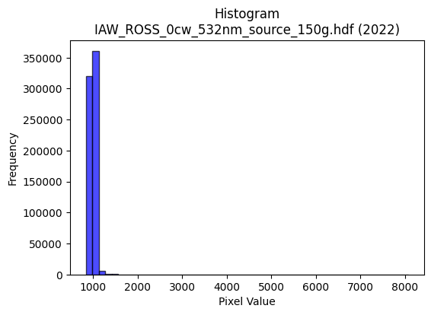
2022 | IAW_ROSS_0cw_532nm_source_150g.hdf | iaw ross | b'\x89PNG\r\n\x1a\n\x00\x00\x00\rIHDR\x00\x00\x026\x00\x00\x01\x9e\x08\x06\x00\x00\x00\x87\x11K+\x00\x00\x009tEXtSoftware\x00Matplotlib version3.9.1, https://matplotlib.org/\xd3\x19\xee!\x00\x00\x00\tpHYs\x00\x00\x0fa\x00\x00\x0fa\x01\xa8?\xa7i\x00\x00fBIDATx\x9c\xed\xddyxL\xd7\xff\x07\xf0\xf7d\x9b,2\xd9\xd7J"\x92X"\x96\n"j\xad\x10\xa4\xd6\xd4\x97\xda\x12\x82\xd2\xc4\x16\xb5\x95\x86\xd0o)\xb5\xb5\xb6\xaa\x12Z\x8a\xf4\x8b\xb6\x96\x10\xb1\x13T\x88\xb5\x82X\xa2\x95\x10K2\x04Y\xcf\xef\x0fO\xee\xcf5\tI\x840\xde\xaf\xe7\xb9O;\xe7|\xe6\xdc\xcf\x99\xc9$\x1f\xf7\x9e{G!\x84\x10 """\xd2\x02:\x15\x9d\x00\x11\x11\x11QyaaCDDDZ\x83\x85\r\x11\x11\x11i\r\x166DDD\xa45X\xd8\x10\x11\x11\x91\xd6`aCDDDZ\x83\x85\r\x11\x11\x11i\r\x166DDD\xa45X\xd8\x10\x11\x11\x91\xd6`aCDo\xa4*U\xaa 88\xb8\xa2\xd3 \xa2\xb7\x0c\x0b\x1b"z-\xa2\xa2\xa2\xa0P(p\xec\xd8\xb1"\xfb[\xb6l\t//\xaf\x97\xda\xc7\xd6\xad[1e\xca\x94\x97\x1a\x83\x88\xden,l\x88\xe8\x8d\x94\x94\x94\x84\x1f\x7f\xfc\xb1T\xcf\xd9\xbau+"##_QFD\xf46`aCDo$\xa5R\t}}\xfd\x8aN\xa3T\xb2\xb2\xb2*:\x05\xa2w\x1e\x0b\x1b"z#=\xbb\xc6&77\x17\x91\x91\x91\xf0\xf0\xf0\x80\xa1\xa1!\xac\xac\xac\xd0\xb4iS\xc4\xc6\xc6\x02\x00\x82\x83\x83\xb1p\xe1B\x00\x80B\xa1\x90\xb6BYYY\x18=z4\x9c\x9c\x9c\xa0T*Q\xbdzu|\xfb\xed\xb7\x10B\xc8\xf6\xfb\xe8\xd1#\x0c\x1f>\x1c\xd6\xd6\xd6055E\xa7N\x9d\xf0\xef\xbf\xffB\xa1P\xc8NsM\x992\x05\n\x85\x02\xe7\xce\x9dC\xaf^\xbd`aa\x81\xa6M\x9b\x02\x00N\x9d:\x85\xe0\xe0`T\xadZ\x15\x86\x86\x86\xb0\xb7\xb7\xc7\x80\x01\x03p\xe7\xce\x1d\xd9\xbe\n\xc7\xb8p\xe1\x02\xfa\xf4\xe9\x03333\xd8\xd8\xd8\xe0\xcb/\xbf\x84\x10\x02\xd7\xaf_G\xe7\xce\x9d\xa1R\xa9`oo\x8f\xd9\xb3g\x97\xe7KL\xa4\x95\xf4*:\x01"z\xb7dff\xe2\xf6\xed\xdb\x1a\xed\xb9\xb9\xb9\xcf}\xde\x94)S0}\xfat\x0c\x1c8\x10\x8d\x1a5\x82Z\xad\xc6\xb1c\xc7p\xfc\xf8q\xb4i\xd3\x06\x9f~\xfa)n\xdc\xb8\x81\xd8\xd8X\xfc\xfc\xf3\xcf\xb2\xe7\n!\xd0\xa9S\'\xec\xde\xbd\x1b!!!\xa8W\xaf\x1e\xb6o\xdf\x8e1c\xc6\xe0\xdf\x7f\xff\xc5\xdc\xb9s\xa5\xd8\xe0\xe0`\xac_\xbf\x1e}\xfb\xf6E\xe3\xc6\x8d\xb1w\xef^\x04\x04\x04\x14\x9b
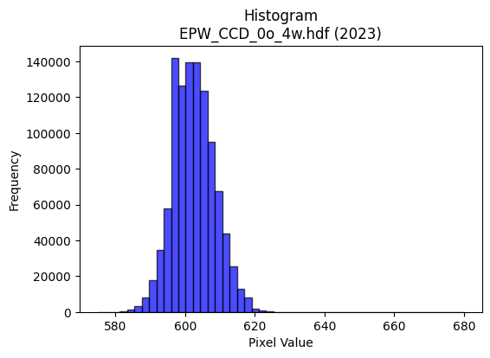
2023 | EPW_CCD_0o_4w.hdf | epw ccd | b'\x89PNG\r\n\x1a\n\x00\x00\x00\rIHDR\x00\x00\x026\x00\x00\x01\x9e\x08\x06\x00\x00\x00\x87\x11K+\x00\x00\x009tEXtSoftware\x00Matplotlib version3.9.1, https://matplotlib.org/\xd3\x19\xee!\x00\x00\x00\tpHYs\x00\x00\x0fa\x00\x00\x0fa\x01\xa8?\xa7i\x00\x00[\xc3IDATx\x9c\xed\xddwX\x14\xd7\xfe?\xf0\xf7\x02\xee\x82(Ui\x11\x91(V\xecD\x84\x88\xb1\x10A\x8d\x91h\x8c\x05k\x88F#6\x8c\x1a\x8d\xc1\x9a\xd8\x15;1\xb1&b\xbb7\x12\xaf\x05%h"*\xa2\xa0\xc4\x8e\x1d\x8dJ\x11\x84\x15B\xe7\xfc\xfe\xf0\xcb\xfcX\x97.\x02\xae\xef\xd7\xf3\xecs\xb3\xe7|v\xe6\xec\x01\xafog\xce\xcc\xc8\x84\x10\x02DDDD\x1a@\xab\xaa\x07@DDDTQ\x18l\x88\x88\x88Hc0\xd8\x10\x11\x11\x91\xc6`\xb0!"""\x8d\xc1`CDDD\x1a\x83\xc1\x86\x88\x88\x884\x06\x83\r\x11\x11\x11i\x0c\x06\x1b"""\xd2\x18\x0c6DDD\xa41\x18l\x88\xa8Zj\xd0\xa0\x01F\x8e\x1cY\xd5\xc3 \xa27\x0c\x83\r\x11U\x8am\xdb\xb6A&\x93!""\xa2\xd0\xfe.]\xba\xc0\xde\xde\xfe\x95\xf6q\xf8\xf0a\xcc\x9d;\xf7\x95\xb6ADo6\x06\x1b"\xaa\x96\xa2\xa3\xa3\xf1\xd3O?\x95\xe93\x87\x0f\x1f\xc6\xbcy\xf3^\xd3\x88\x88\xe8M\xc0`CD\xd5\x92B\xa1@\x8d\x1a5\xaaz\x18e\x92\x96\x96V\xd5C z\xeb1\xd8\x10Q\xb5\xf4\xf2\x1a\x9b\xec\xecl\xcc\x9b7\x0fvvv\xd0\xd5\xd5\x85\xa9\xa9):u\xea\x84\xe0\xe0`\x00\xc0\xc8\x91#\xb1~\xfdz\x00\x80L&\x93^\xf9\xd2\xd2\xd20u\xeaTX[[C\xa1P\xa0I\x93&X\xbe|9\x84\x10*\xfbMOO\xc7\xc4\x89\x13Q\xa7N\x1d\xd4\xae]\x1b\x1f\x7f\xfc1\x1e=z\x04\x99L\xa6r\x9ak\xee\xdc\xb9\x90\xc9d\xb8v\xed\x1a\x86\x0c\x19\x02ccct\xea\xd4\t\x00p\xe9\xd2%\x8c\x1c9\x12\xef\xbe\xfb.tuuaaa\x81\xcf?\xff\x1c\x89\x89\x89*\xfb\xca\xdf\xc6\xcd\x9b71t\xe8P\x18\x1a\x1a\xa2n\xdd\xba\xf8\xee\xbb\xef \x84\xc0\xc3\x87\x0f\xd1\xb7o_\x18\x18\x18\xc0\xc2\xc2\x02+V\xac\xa8\xc8)&\xd2H:U=\x00"z\xbb\xa4\xa4\xa4\xe0\xe9\xd3\xa7j\xed\xd9\xd9\xd9\xc5~n\xee\xdc\xb9X\xb4h\x11\xbe\xf8\xe2\x0bt\xe8\xd0\x01J\xa5\x12\x11\x11\x11\xb8p\xe1\x02>\xfc\xf0C|\xf9\xe5\x97x\xfc\xf81\x82\x83\x83\xf1\xcb/\xbf\xa8|V\x08\x81\x8f?\xfe\x18\'N\x9c\x80\x97\x97\x17\xda\xb4i\x83\xa3G\x8fb\xda\xb4ix\xf4\xe8\x11V\xadZ%\xd5\x8e\x1c9\x12{\xf7\xee\xc5\xb0a\xc3\xd0
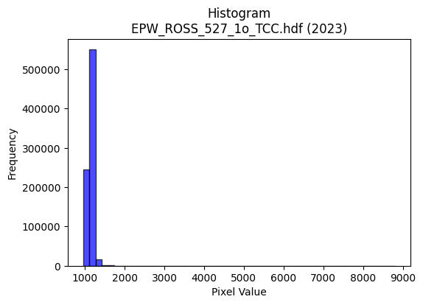
2023 | EPW_ROSS_527_1o_TCC.hdf | epw ross | b'\x89PNG\r\n\x1a\n\x00\x00\x00\rIHDR\x00\x00\x02>\x00\x00\x01\x9e\x08\x06\x00\x00\x00\x94\xc6\x0b\xdf\x00\x00\x009tEXtSoftware\x00Matplotlib version3.9.1, https://matplotlib.org/\xd3\x19\xee!\x00\x00\x00\tpHYs\x00\x00\x0fa\x00\x00\x0fa\x01\xa8?\xa7i\x00\x00U\x91IDATx\x9c\xed\xdd{\\\xcf\xf7\xff?\xfe\xdb\xab\xc3\xab\xa3WQ:9T\x08#BH\x86\xcd\xb4\x1a\xcd\x99\x85F\xc86\x16C\x0ec6a\xb6\x8c\xcd\xd8\x1b\xd9f\x93\xcd\xb9}\x1c6\x87h9\xcd4\x87\x9c\x8d\x90\xc8\xa9\x84\xeaU\xa1\xe3\xe3\xf7\x87_\xcf\xaf\xa7WtP\xaa=o\xd7\xcb\xe5u\xd9z<\xef\xaf\xc7\xf3\xfe\xecE\xdd<\x8f*!\x84\x00\x11\x11\x11\x91\x02\xe8Uv\x03DDDD/\x0b\x83\x0f\x11\x11\x11)\x06\x83\x0f\x11\x11\x11)\x06\x83\x0f\x11\x11\x11)\x06\x83\x0f\x11\x11\x11)\x06\x83\x0f\x11\x11\x11)\x06\x83\x0f\x11\x11\x11)\x06\x83\x0f\x11\x11\x11)\x06\x83\x0f\x11\x11\x11)\x06\x83\x0f\x11UINNN\x18>|xe\xb7AD\xff1\x0c>D\xf4R\x84\x87\x87C\xa5R\xe1\xd8\xb1cE.\x7f\xfd\xf5\xd7\xe1\xea\xea\xfaB\xeb\xd8\xb1c\x07f\xcd\x9a\xf5Bs\x10\xd1\x7f\x1b\x83\x0f\x11UIqqq\xf8\xf1\xc7\x1fK\xf5\x9e\x1d;v`\xf6\xec\xd9\x15\xd4\x11\x11\xfd\x170\xf8\x10Q\x95ddd\x04CC\xc3\xcan\xa3T\xb2\xb2\xb2*\xbb\x05"*\x06\x83\x0f\x11UIO\x9f\xe3\x93\x9b\x9b\x8b\xd9\xb3g\xc3\xc5\xc5\x05\xc6\xc6\xc6\xb0\xb2\xb2B\xa7N\x9d\x10\x15\x15\x05\x00\x18>|8\x96.]\n\x00P\xa9T\xd2\xabPVV\x16&M\x9a\x84z\xf5\xea\xc1\xc8\xc8\x08M\x9a4\xc1\xd7_\x7f\r!\x84l\xbd\x0f\x1f>\xc4G\x1f}\x04kkk\xd4\xa8Q\x03\xbdz\xf5\xc2\xcd\x9b7\xa1R\xa9d\x87\xd1f\xcd\x9a\x05\x95J\x85\x7f\xff\xfd\x17C\x86\x0cA\xcd\x9a5\xd1\xa9S\'\x00\xc0\xe9\xd3\xa71|\xf8p4h\xd0\x00\xc6\xc6\xc6\xb0\xb3\xb3\xc3\xc8\x91#q\xef\xde=\xd9\xba\n\xe7\xb8x\xf1"\xde}\xf7]XXX\xa0v\xed\xda\xf8\xec\xb3\xcf \x84\xc0\xf5\xeb\xd7\xd1\xbbwoh4\x1a\xd8\xd9\xd9\xe1\x9bo\xbe)\xcfo1\x91"\x19Tv\x03D\xa4,\xe9\xe9\xe9\xb8{\xf7\xae\xcexnn\xees\xdf7k\xd6,\x84\x86\x86b\xd4\xa8Qh\xdf\xbe=\xb4Z-\x8e\x1d;\x86\xe3\xc7\x8f\xe3\xcd7\xdf\xc4\x07\x1f|\x80[\xb7n!**\n\xbf\xfe\xfa\xab\xec\xbdB\x08\xf4\xea\xd5\x0b{\xf7\xeeE`` Z\xb5j\x85]\xbbva\xca\x94)\xb8y\xf3&\xbe\xfd\xf6[\xa9v\xf8\x
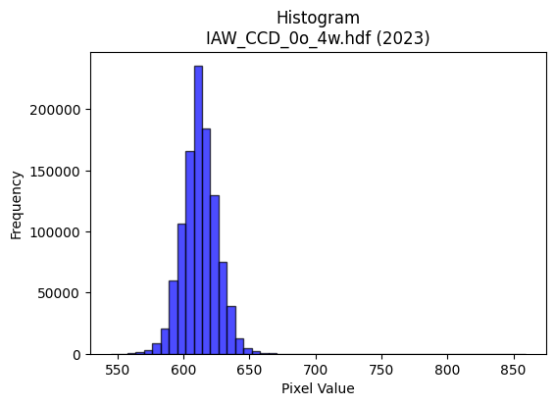
2023 | IAW_CCD_0o_4w.hdf | iaw ccd | b'\x89PNG\r\n\x1a\n\x00\x00\x00\rIHDR\x00\x00\x026\x00\x00\x01\x9e\x08\x06\x00\x00\x00\x87\x11K+\x00\x00\x009tEXtSoftware\x00Matplotlib version3.9.1, https://matplotlib.org/\xd3\x19\xee!\x00\x00\x00\tpHYs\x00\x00\x0fa\x00\x00\x0fa\x01\xa8?\xa7i\x00\x00N\'IDATx\x9c\xed\xdd}\\\xcdw\xff\x07\xf0\xd7\xe9\xe6\x9cn\xa8\xa4RM\x92\xfb\x9brO2\x8ci*]\x08\x97\xcbM\x08\x8d1\x0c\xb9\xd9\xec&\xf7c\x8c\xb1\xcd\xd8lj\xee\x86633w]\x19Bnjr7BR\xb9\x89V\xea(\x9c\xee>\xbf?\xfc\xfa^\x8eS:%\xa5\xaf\xd7\xf3\xf18\x8fk\xe7\xfby\x9f\xefy\x9fO9\xbd\xae\xef\xf9|\xbfG!\x84\x10 """\x92\x01\x83\xcan\x80\x88\x88\x88\xa8\xbc0\xd8\x10\x11\x11\x91l0\xd8\x10\x11\x11\x91l0\xd8\x10\x11\x11\x91l0\xd8\x10\x11\x11\x91l0\xd8\x10\x11\x11\x91l0\xd8\x10\x11\x11\x91l0\xd8\x10\x11\x11\x91l0\xd8\x10\x11\x11\x91l0\xd8\x10\xd1K\xa9n\xdd\xba\x189rde\xb7ADU\x0c\x83\r\x11U\x88\xd0\xd0P(\x14\nDGG\x179\xde\xad[7\xb8\xba\xba>\xd7s\xec\xde\xbd\x1bs\xe6\xccy\xae}\x10Q\xd5\xc6`CD/\xa5\xb8\xb88\xac]\xbb\xb6T\x8f\xd9\xbd{7\xe6\xce\x9d\xfb\x82:"\xa2\xaa\x80\xc1\x86\x88^J*\x95\n\xc6\xc6\xc6\x95\xddF\xa9dggWv\x0bD\xaf<\x06\x1b"z)=\xbd\xc6&77\x17s\xe7\xceE\xc3\x86\rabb\x82\x9a5k\xa2s\xe7\xce\x08\x0f\x0f\x07\x00\x8c\x1c9\x12\xabV\xad\x02\x00(\x14\n\xe9V(;;\x1b\xd3\xa6M\x83\x93\x93\x13T*\x15\x1a7n\x8c\xcf?\xff\x1cB\x08\xad\xe7}\xf8\xf0!\xde{\xef=\xd8\xd8\xd8\xa0z\xf5\xea\xe8\xd3\xa7\x0fn\xde\xbc\t\x85B\xa1\xf51\xd7\x9c9s\xa0P(\xf0\xf7\xdf\x7fc\xe8\xd0\xa1\xa8Q\xa3\x06:w\xee\x0c\x008{\xf6,F\x8e\x1c\x89z\xf5\xea\xc1\xc4\xc4\x04\xf6\xf6\xf6\x18=z4\xd2\xd2\xd2\xb4\x9e\xabp\x1f\x97/_\xc6\xb0a\xc3`ii\t[[[|\xf2\xc9\'\x10B 99\x19}\xfb\xf6\x85\x85\x85\x05\xec\xed\xed\xb1l\xd9\xb2\xf2\x9cb"Y2\xaa\xec\x06\x88\xe8\xd5\x92\x99\x99\x89\x7f\xfe\xf9Gg{nn\xee3\x1f7g\xce\x1c,Z\xb4\x08o\xbf\xfd6:t\xe8\x00\xb5Z\x8d\xe8\xe8h\xfc\xf5\xd7_x\xeb\xad\xb7\xf0\xce;\xef\xe0\xd6\xad[\x08\x0f\x0f\xc7\x86\r\x1b\xb4\x1e+\x84@\x9f>}\xf0\xe7\x9f\x7f"00\x10\xadZ\xb5\xc2\xbe}\xfb0c\xc6\x0c\xdc\xbcy\x13_|\xf1\x85T;r\xe4Hl\xdb\xb6\r\xc3\x87\x0fG\xc7\x8e\x1dq\xe8\xd0!\xf8
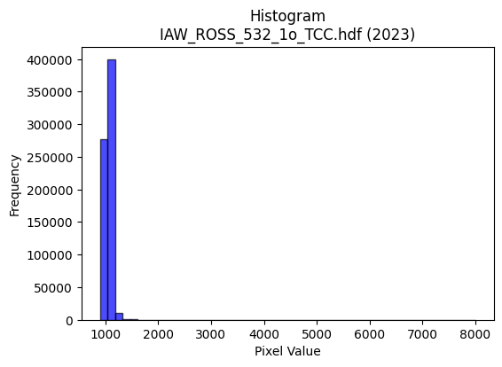
2023 | IAW_ROSS_532_1o_TCC.hdf | iaw ross | b'\x89PNG\r\n\x1a\n\x00\x00\x00\rIHDR\x00\x00\x026\x00\x00\x01\x9e\x08\x06\x00\x00\x00\x87\x11K+\x00\x00\x009tEXtSoftware\x00Matplotlib version3.9.1, https://matplotlib.org/\xd3\x19\xee!\x00\x00\x00\tpHYs\x00\x00\x0fa\x00\x00\x0fa\x01\xa8?\xa7i\x00\x00cZIDATx\x9c\xed\xddy|L\xf7\xfe?\xf0\xd7d\x99\xac&!\x91D*"b\x8dD\x10D\x14W*5H\xd5~c)Ahi\xa2\x92\xb4\xb6\xd2\xd8\xdari-\xbd\xb6\xde*\xd1\xa2\xc8\xbd\x96\xda\x12ilEl!v)\x11\xa2e$\x96d"H"\xf9\xfc\xfe\xf0\xcb\xf9:&d\x11F\xc7\xeb\xf9x\x9cG;\x9f\xcf{>\xe7\xfd\x99!y;\xe7s\xceQ\x08!\x04\x88\x88\x88\x88\x0c\x80\x91\xbe\x13 """\xaa,,l\x88\x88\x88\xc8`\xb0\xb0!"""\x83\xc1\xc2\x86\x88\x88\x88\x0c\x06\x0b\x1b"""2\x18,l\x88\x88\x88\xc8`\xb0\xb0!"""\x83\xc1\xc2\x86\x88\x88\x88\x0c\x06\x0b\x1b"""2\x18,l\x88\xe8\xb5T\xbbvm\x0c\x192D\xdfi\x10\xd1\xdf\x0c\x0b\x1b"z%\xa2\xa3\xa3\xa1P(p\xec\xd8\xb1\x12\xfb;t\xe8\x00OO\xcf\x17\xda\xc7\xf6\xed\xdb1u\xea\xd4\x17\x1a\x83\x88\xfe\xdeX\xd8\x10\xd1k)%%\x05?\xfc\xf0C\xb9\xde\xb3}\xfbvL\x9b6\xed%eDD\x7f\x07,l\x88\xe8\xb5dff\x06SSS}\xa7Q.\xb9\xb9\xb9\xfaN\x81\xe8\x8d\xc7\xc2\x86\x88^KO\xaf\xb1)((\xc0\xb4i\xd3P\xaf^=\x98\x9b\x9b\xc3\xce\xce\x0em\xdb\xb6E||<\x00`\xc8\x90!X\xb4h\x11\x00@\xa1PH[\xb1\xdc\xdc\\|\xfa\xe9\xa7pqq\x81\x99\x99\x19\x1a4h\x80o\xbe\xf9\x06B\x08\xd9~\x1f<x\x80O>\xf9\x04\xf6\xf6\xf6\xa8R\xa5\n\xde\x7f\xff}\xfc\xf5\xd7_P(\x14\xb2\xd3\\S\xa7N\x85B\xa1\xc0\xb9s\xe70`\xc0\x00T\xadZ\x15m\xdb\xb6\x05\x00\x9c:u\nC\x86\x0cA\x9d:u`nn\x0e\'\'\'\x0c\x1b6\x0c\xb7o\xdf\x96\xed\xabx\x8c?\xfe\xf8\x03\x1f|\xf0\x01lllP\xbdzu|\xf1\xc5\x17\x10B\xe0\xda\xb5k\xe8\xde\xbd;T*\x15\x9c\x9c\x9c\xf0\xed\xb7\xdfV\xe6GLd\x90L\xf4\x9d\x00\x11\xbdY\xb2\xb3\xb3q\xeb\xd6-\x9d\xf6\x82\x82\x82\xe7\xbeo\xea\xd4\xa9\x989s&\x86\x0f\x1f\x8eV\xadZA\xab\xd5\xe2\xd8\xb1c8~\xfc8\xde}\xf7]|\xf4\xd1G\xb8~\xfd:\xe2\xe3\xe3\xf1\xf3\xcf?\xcb\xde+\x84\xc0\xfb\xef\xbf\x8f\xdd\xbbw#$$\x04M\x9b6E\\\\\x1c\xc6\x8e\x1d\x8b\xbf\xfe\xfa\x0b\xf3\xe6\xcd\x93b\x87\x0c\x19\x82\xf5\xeb\xd7c\xd0\xa0Ah\xdd\xba5\xf6\xee\xdd\x8b\xc0\xc0\xc0g\xe6\x
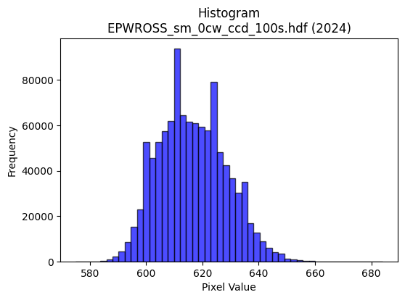
2024 | EPWROSS_sm_0cw_ccd_100s.hdf | epw ccd | b'\x89PNG\r\n\x1a\n\x00\x00\x00\rIHDR\x00\x00\x02.\x00\x00\x01\x9e\x08\x06\x00\x00\x00\xb3h\x8a7\x00\x00\x009tEXtSoftware\x00Matplotlib version3.9.1, https://matplotlib.org/\xd3\x19\xee!\x00\x00\x00\tpHYs\x00\x00\x0fa\x00\x00\x0fa\x01\xa8?\xa7i\x00\x00X\xc3IDATx\x9c\xed\xddwX\x14\xd7\xfb6\xf0{i\xcb\x82\x14A\x8a\x04D\xec\x05\xc5X@\x8cXQ\x8c&\xd6\x18{%\x1a\r\xf6\x12MLT4\xc6\xae\x18\x1b\xd1D,\x89\xb1}cI\xacX\x125\xb6\x88&\xc6\x18\x11\x1bb\xa1\x88\xe0\n"m\xcf\xfb\x87/\xf3sY\xca\xb2"0z\x7f\xaek\xaf\x84s\x9e\x9d9{D\xb8\x9d93\xa3\x10B\x08\x10\x11\x11\x11\xc9\x80Qi\x0f\x80\x88\x88\x88H_\x0c.DDD$\x1b\x0c.DDD$\x1b\x0c.DDD$\x1b\x0c.DDD$\x1b\x0c.DDD$\x1b\x0c.DDD$\x1b\x0c.DDD$\x1b\x0c.DDD$\x1b\x0c.DT\xe2*W\xae\x8c\xc1\x83\x07\x97\xf60\x88H\x86\x18\\\x88\xe8\xa5\xad_\xbf\x1e\n\x85\x02\xe7\xcf\x9f\xcf\xb3\xbfU\xabV\xf0\xf4\xf4|\xa9}\xec\xdb\xb7\x0f3g\xce|\xa9m\x10\x91\xfc1\xb8\x10Q\x89\x8b\x8c\x8c\xc4\xda\xb5k\x8b\xf4\x9e}\xfb\xf6!88\xf8\x15\x8d\x88\x88\xe4\x82\xc1\x85\x88J\x9cR\xa9\x84\xa9\xa9ii\x0f\xa3HRSSK{\x08D\x04\x06\x17"*\x05\xb9\xd7\xb8dff"88\x18\xd5\xabW\x87\xb9\xb99\xec\xed\xed\xd1\xbcys\x84\x87\x87\x03\x00\x06\x0f\x1e\x8c\x95+W\x02\x00\x14\n\x85\xf4\xca\x91\x9a\x9a\x8a\x89\x13\'\xc2\xcd\xcd\rJ\xa5\x125k\xd6\xc4\xa2E\x8b \x84\xd0\xdaoZZ\x1a\xc6\x8c\x19\x83\n\x15*\xc0\xca\xca\n\x9d;w\xc6\xbd{\xf7\xa0P(\xb4NC\xcd\x9c9\x13\n\x85\x02W\xae\\A\xdf\xbe}Q\xbe|y4o\xde\x1c\x00p\xe9\xd2%\x0c\x1e<\x18U\xaaT\x81\xb9\xb99\x9c\x9d\x9d1t\xe8P$&&j\xed+g\x1b\xd7\xae]C\xff\xfe\xfdacc\x03\x07\x07\x07|\xf9\xe5\x97\x10B &&\x06]\xbat\x81\xb5\xb55\x9c\x9d\x9d\xb1x\xf1\xe2\xe2\x9cb\xa2\xd7\x96Ii\x0f\x80\x88^\x1f\x8f\x1f?\xc6\xc3\x87\x0fu\xda333\x0b|\xdf\xcc\x9931w\xee\\|\xf4\xd1G\xf0\xf6\xf6\x86Z\xad\xc6\xf9\xf3\xe7q\xe1\xc2\x05\xb4k\xd7\x0e\x1f\x7f\xfc1\xee\xdf\xbf\x8f\xf0\xf0pl\xda\xb4I\xeb\xbdB\x08t\xee\xdc\x19\xc7\x8e\x1dC`` \x1a4h\x80\x83\x07\x0fb\xf2\xe4\xc9\xb8w\xef\x1e\x96.]*\xd5\x0e\x1e<\x18\xdb\xb6m\xc3\x80\x01\x03\xd0\xb4iS\xfc\xfe\xfb\xef\xe8\xd4\xa9S\xbe\xe3\xea\xd9\xb3\'\xaaW\xaf\x

2024 | EPW_2w_0cw_ccd_100s.hdf | epw ccd | b'\x89PNG\r\n\x1a\n\x00\x00\x00\rIHDR\x00\x00\x02.\x00\x00\x01\x9e\x08\x06\x00\x00\x00\xb3h\x8a7\x00\x00\x009tEXtSoftware\x00Matplotlib version3.9.1, https://matplotlib.org/\xd3\x19\xee!\x00\x00\x00\tpHYs\x00\x00\x0fa\x00\x00\x0fa\x01\xa8?\xa7i\x00\x00T\xcfIDATx\x9c\xed\xddwX\x14W\xff6\xf0{\x01Y\x10)\x82\x14\x89\x88\xd8ETl F\xac(\x96X\xa2\x8f\xd1\x88\x1dcb\xec-\xeac\xa2b\x89\xbd\xc5\x9a\xa2\xa0&\xc6\x92\xa2>v\x82&\xa2b\xc3\xdeQ\x11\xb1P\x02\xe2\n"m\xcf\xfb\x87?\xe6u]\xca\xb2R\x1c\xb9?\xd7\xb5W\xb2\xe7|w\xe6\xec\xb1p;sfF!\x84\x10 """\x92\x01\x83\x92\x1e\x00\x11\x11\x11\x91\xae\x18\\\x88\x88\x88H6\x18\\\x88\x88\x88H6\x18\\\x88\x88\x88H6\x18\\\x88\x88\x88H6\x18\\\x88\x88\x88H6\x18\\\x88\x88\x88H6\x18\\\x88\x88\x88H6\x18\\\x88\x88\x88H6\x18\\\x88\xa8\xd8U\xa9R\x05\x83\x07\x0f.\xe9a\x10\x91\x0c1\xb8\x10\xd1[\x0b\n\n\x82B\xa1\xc0\xb9s\xe7r\xeco\xdd\xba5\xdc\xdc\xdc\xdej\x1f\xfb\xf7\xef\xc7\xacY\xb3\xdej\x1bD$\x7f\x0c.DT\xecn\xdd\xba\x85\x1f\x7f\xfc\xb1@\x9f\xd9\xbf\x7f?\x02\x02\x02\x8ahDD$\x17\x0c.DT\xec\x94J%\xca\x94)S\xd2\xc3(\x90\x94\x94\x94\x92\x1e\x02\x11\x81\xc1\x85\x88J\xc0\x9bk\\222\x10\x10\x10\x80\x1a5j\xc0\xc4\xc4\x04666h\xd1\xa2\x05\x82\x83\x83\x01\x00\x83\x07\x0f\xc6\x9a5k\x00\x00\n\x85BzeKII\xc1\xc4\x89\x13\xe1\xe4\xe4\x04\xa5R\x89Z\xb5ja\xc9\x92%\x10Bh\xec755\x15c\xc6\x8cA\x85\n\x15`nn\x8en\xdd\xba\xe1\xd1\xa3GP(\x14\x1a\xa7\xa1f\xcd\x9a\x05\x85B\x81\xeb\xd7\xaf\xa3_\xbf~(_\xbe<Z\xb4h\x01\x00\xb8|\xf92\x06\x0f\x1e\x8c\xaaU\xab\xc2\xc4\xc4\x04\x0e\x0e\x0e\x18:t(\x12\x12\x124\xf6\x95\xbd\x8d\xdb\xb7o\xa3\x7f\xff\xfe\xb0\xb4\xb4\x84\xad\xad-\xbe\xf9\xe6\x1b\x08!\x10\x1d\x1d\x8d\xee\xdd\xbb\xc3\xc2\xc2\x02\x0e\x0e\x0eX\xbatiaN1\xd1{\xcb\xa8\xa4\x07@D\xef\x8fg\xcf\x9e\xe1\xdf\x7f\xff\xd5j\xcf\xc8\xc8\xc8\xf3s\xb3f\xcd\xc2\xfc\xf9\xf31l\xd80xxx@\xa5R\xe1\xdc\xb9s8\x7f\xfe<\xda\xb7o\x8f\xcf?\xff\x1c\x8f\x1f?Fpp0\xb6l\xd9\xa2\xf1Y!\x04\xbau\xeb\x86\xa3G\x8f\xc2\xdf\xdf\x1f\xee\xee\xee8t\xe8\x10&O\x9e\x8cG\x8f\x1ea\xf9\xf2\xe5R\xed\xe0\xc1\x83\xb1c\xc7\x0e\x0c\x180\x
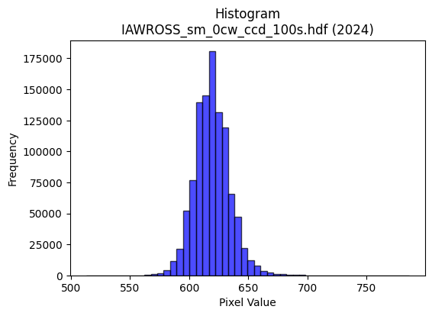
2024 | IAWROSS_sm_0cw_ccd_100s.hdf | iaw ccd | b'\x89PNG\r\n\x1a\n\x00\x00\x00\rIHDR\x00\x00\x026\x00\x00\x01\x9e\x08\x06\x00\x00\x00\x87\x11K+\x00\x00\x009tEXtSoftware\x00Matplotlib version3.9.1, https://matplotlib.org/\xd3\x19\xee!\x00\x00\x00\tpHYs\x00\x00\x0fa\x00\x00\x0fa\x01\xa8?\xa7i\x00\x00auIDATx\x9c\xed\xdd{|\x0cg\xfb?\xf0\xcf&\xb1\x9bM\xe4|NED\xc41A\x9d\xd2\xb4\xceB\x90\xaaS\xd5Y\x90R\x1a\x8a(\xaaU\x04-\x8d\x07\xa1T\xaa\xad\xa86(}T\xfb8GT\x9dR$\x95**H#Q\xb2\xa4\x11V\x82\x1c\xef\xdf\x1f\xfde\xbe\xc6n\x8e"a}\xde\xaf\xd7\xbc\x9a\xbd\xefkf\xaf\xb9m7Wf\xee\x99Q\x08!\x04\x88\x88\x88\x88\x0c\x80QM\'@DDDTUX\xd8\x10\x11\x11\x91\xc1`aCDDD\x06\x83\x85\r\x11\x11\x11\x19\x0c\x166DDDd0X\xd8\x10\x11\x11\x91\xc1`aCDDD\x06\x83\x85\r\x11\x11\x11\x19\x0c\x166DDDd0X\xd8\x10\xd1S\xa9^\xbdz\x18=ztM\xa7AD\xcf\x18\x166DT-6l\xd8\x00\x85B\x81\xf8\xf8x\xbd\xfd\x9d;w\x86\xb7\xb7\xf7c\xbd\xc7\xee\xdd\xbb1\x7f\xfe\xfc\xc7\xda\x06\x11=\xdbX\xd8\x10\xd1S)))\t_|\xf1E\x85\xd6\xd9\xbd{7\xc2\xc2\xc2\x9ePFD\xf4,`aCDO%\x95J\x85Z\xb5j\xd5t\x1a\x15\x92\x93\x93S\xd3)\x10=\xf7X\xd8\x10\xd1S\xe9\xd196\xf9\xf9\xf9\x08\x0b\x0b\x83\x97\x97\x17LMMagg\x87\xf6\xed\xdb#&&\x06\x000z\xf4h\xacY\xb3\x06\x00\xa0P(\xa4\xa5XNN\x0e\xa6O\x9f\x0e777\xa8T*4j\xd4\x08\xff\xf9\xcf\x7f \x84\x90\xbd\xef\xfd\xfb\xf7\xf1\xce;\xef\xc0\xde\xde\x1e\x16\x16\x16x\xed\xb5\xd7p\xed\xda5(\x14\n\xd9i\xae\xf9\xf3\xe7C\xa1P\xe0\xfc\xf9\xf3\x186l\x18lll\xd0\xbe}{\x00\xc0\x993g0z\xf4h\xd4\xaf_\x1f\xa6\xa6\xa6pvv\xc6\xd8\xb1c\x91\x99\x99){\xaf\xe2m\\\xbcx\x11#F\x8c\x80\x95\x95\x15\x1c\x1c\x1c\xf0\xe1\x87\x1fB\x08\x81\xabW\xaf\xa2o\xdf\xbe\xb0\xb4\xb4\x84\xb3\xb33\x96-[V\x95CLd\x90Lj:\x01"z\xbe\xdc\xb9s\x07\xff\xfc\xf3\x8fN{~~~\xa9\xeb\xcd\x9f?\x1f\x8b\x17/\xc6\x9bo\xbe\x89v\xed\xdaA\xab\xd5">>\x1e\xbf\xfd\xf6\x1b\xbaw\xef\x8e\xb7\xdez\x0b\xd7\xaf_GLL\x0c\xbe\xf9\xe6\x1b\xd9\xbaB\x08\xbc\xf6\xdak\xf8\xf9\xe7\x9f\x11\x1c\x1c\x8c\x96-[b\xdf\xbe}\x981c\x06\xae]\xbb\x86\x15+VH\xb1\xa3G\x8f\xc6\xd6\xad[1r\xe4H\xbc\xf4\xd2K\xf8\xe5\x97_\x10\x18\x18Xb^\x83\x06\r\x82\x97\x97\x17>\xfe\xf8c\x
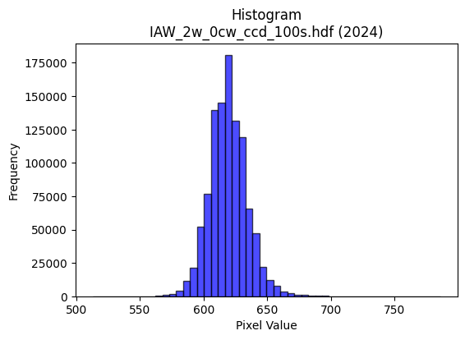
2024 | IAW_2w_0cw_ccd_100s.hdf | iaw ccd | b'\x89PNG\r\n\x1a\n\x00\x00\x00\rIHDR\x00\x00\x026\x00\x00\x01\x9e\x08\x06\x00\x00\x00\x87\x11K+\x00\x00\x009tEXtSoftware\x00Matplotlib version3.9.1, https://matplotlib.org/\xd3\x19\xee!\x00\x00\x00\tpHYs\x00\x00\x0fa\x00\x00\x0fa\x01\xa8?\xa7i\x00\x00]\x96IDATx\x9c\xed\xddy\\\x15e\xff?\xfe\xd7\x019\x87E\xf6\xed@""\xe2\njn\x84\x89J\x92\xa0|\xca-sKQQ\xb3p\xc5\xd4,CPK\xd3\xdb\xad\xf4\x96\xac\x84,I\xa3\xbb\xaco\x9a\x89\x98\xb9\xe1\x02i\xa6\x16!"Xr\x94\x1b\xc5#\xa8\xac\xd7\xef\x8f~\xcc\xedt\x0e\xab,z|=\x1f\x8fy\xe4\\\xd7{\xe6\xbc\xe7\x92\x0eog\xae\x99Q\x08!\x04\x88\x88\x88\x88\x0c\x80QS\'@DDDT_X\xd8\x10\x11\x11\x91\xc1`aCDDD\x06\x83\x85\r\x11\x11\x11\x19\x0c\x166DDDd0X\xd8\x10\x11\x11\x91\xc1`aCDDD\x06\x83\x85\r\x11\x11\x11\x19\x0c\x166DDDd0X\xd8\x10\xd1C\xa9U\xabV\x988qbS\xa7AD\x8f\x18\x166D\xd4(\xe2\xe2\xe2\xa0P(\x90\x92\x92\xa2\xb7\xbf\x7f\xff\xfe\xf0\xf6\xf6~\xa0\xcf\xd8\xb3g\x0f\xa2\xa2\xa2\x1eh\x1fD\xf4hcaCD\x0f\xa5\xb4\xb44|\xf8\xe1\x87\xb5\xdaf\xcf\x9e=\x88\x8e\x8en\xa0\x8c\x88\xe8Q\xc0\xc2\x86\x88\x1eJ*\x95\n&&&M\x9dF\xad\x14\x16\x166u\nD\x8f=\x166D\xf4P\xfa\xe7\x1c\x9b\x92\x92\x12DGG\xc3\xcb\xcb\x0b\xa6\xa6\xa6\xb0\xb7\xb7G\x9f>}\x90\x98\x98\x08\x00\x988q"6m\xda\x04\x00P(\x14\xd2R\xa1\xb0\xb0\x10\xf3\xe6\xcd\x83\x9b\x9b\x1bT*\x15\xda\xb5k\x87\x7f\xfd\xeb_\x10B\xc8>\xf7\xee\xdd\xbb\x985k\x16\x1c\x1c\x1c`ii\x89\xe7\x9f\x7f\x1e\x7f\xfd\xf5\x17\x14\n\x85\xec2WTT\x14\x14\n\x05.\\\xb8\x80\xb1c\xc7\xc2\xd6\xd6\x16}\xfa\xf4\x01\x00\x9c={\x16\x13\'ND\xeb\xd6\xadajj\n\xb5Z\x8d\xc9\x93\'#//O\xf6Y\x15\xfb\xf8\xe3\x8f?\xf0\xd2K/\xc1\xda\xda\x1a\x8e\x8e\x8ex\xeb\xad\xb7 \x84\xc0\x95+W0d\xc8\x10XYYA\xadVc\xcd\x9a5\xf59\xc4D\x06\xa9YS\'@D\x8f\x97[\xb7n\xe1\xbf\xff\xfd\xafN{III\x95\xdbEEEa\xc5\x8a\x15\x982e\nz\xf5\xea\x05\xadV\x8b\x94\x94\x14\xfc\xfc\xf3\xcfx\xf6\xd9g\xf1\xf2\xcb/\xe3\xea\xd5\xabHLL\xc4\xa7\x9f~*\xdbV\x08\x81\xe7\x9f\x7f\x1e?\xfe\xf8#\xc2\xc2\xc2\xd0\xb5kW\xfc\xf0\xc3\x0f\x98?\x7f>\xfe\xfa\xeb/\xac[\xb7N\x8a\x9d8q"\xbe\xf8\xe2\x0b\x8c\x1f?\x1eO=\xf5\x14~\xfa\x
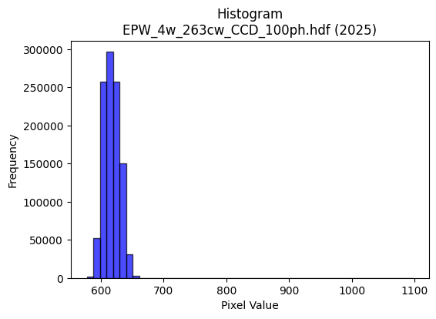
2025 | EPW_4w_263cw_CCD_100ph.hdf | epw ccd | b'\x89PNG\r\n\x1a\n\x00\x00\x00\rIHDR\x00\x00\x026\x00\x00\x01\x9e\x08\x06\x00\x00\x00\x87\x11K+\x00\x00\x009tEXtSoftware\x00Matplotlib version3.9.1, https://matplotlib.org/\xd3\x19\xee!\x00\x00\x00\tpHYs\x00\x00\x0fa\x00\x00\x0fa\x01\xa8?\xa7i\x00\x00\\HIDATx\x9c\xed\xddwX\x14W\xff6\xf0{)K\x93\x05\xe9\x12\x05\xb1\x17\xb0+b\xc4\xc7B@%\xc6\x16c\x8b\x82b\x8c\x06\x8c\x8a\xb1E\xa3\xa2I4\x1a["j\x9eD\xc1$b\xe1\x89Qc\x01\x11{\xc4F\xc0.**X@\x11\x85\x15T\xeay\xff\xf0\xc7\xbc\xacK\x17\x057\xf7\xe7\xba\xe6J\xf6\x9c\xef\xce\x9e\x19)73gfdB\x08\x01""""\r\xa0U\xd5\x03 """\xaa,\x0c6DDD\xa41\x18l\x88\x88\x88Hc0\xd8\x10\x11\x11\x91\xc6`\xb0!"""\x8d\xc1`CDDD\x1a\x83\xc1\x86\x88\x88\x884\x06\x83\r\x11\x11\x11i\x0c\x06\x1b"""\xd2\x18\x0c6DT-\xd5\xad[\x17\xde\xde\xdeU=\x0c"z\xcb0\xd8\x10\xd1\x1b\x11\x1c\x1c\x0c\x99L\x863g\xce\x14\xd9\xdf\xb5kW8::\xbe\xd2g\xec\xd9\xb3\x07\xf3\xe6\xcd{\xa5u\x10\xd1\xdb\x8d\xc1\x86\x88\xaa\xa5\xb8\xb88\xfc\xfc\xf3\xcf\xe5z\xcf\x9e={\x10\x10\x10\xf0\x9aFDDo\x03\x06\x1b"\xaa\x96\xf4\xf4\xf4\xa0\xab\xab[\xd5\xc3(\x97\xcc\xcc\xcc\xaa\x1e\x02\xd1\xbf\x1e\x83\r\x11UK/\xcf\xb1\xc9\xc9\xc9A@@\x00\x1a6l\x08}}}\x98\x9b\x9b\xa3s\xe7\xce\x88\x88\x88\x00\x00x{{#00\x10\x00 \x93\xc9\xa4\xa5@ff&\xa6L\x99\x82:u\xea@OO\x0f\x8d\x1b7\xc6\xf7\xdf\x7f\x0f!\x84\xca\xe7>{\xf6\x0c\x9f\x7f\xfe9,,,`ll\x8c\x0f>\xf8\x00w\xef\xde\x85L&S9\xcd5o\xde<\xc8d2\\\xbat\t\xc3\x86\rC\xcd\x9a5\xd1\xb9sg\x00\xc0\xb9s\xe7\xe0\xed\xed\x8dz\xf5\xeaA__\x1f666\x18=z4RSSU>\xab`\x1dW\xaf^\xc5\xc7\x1f\x7f\x0c\x13\x13\x13XZZ\xe2\xab\xaf\xbe\x82\x10\x02\xb7o\xdfF\xdf\xbe}\xa1P(`cc\x83\xa5K\x97V\xe6.&\xd2H:U=\x00"\xfawIOO\xc7\xc3\x87\x0f\xd5\xdasrrJ|\xdf\xbcy\xf3\xb0p\xe1B\x8c\x193\x06\x1d:t\x80R\xa9\xc4\x993g\xf0\xcf?\xff\xe0\xbd\xf7\xde\xc3\xa7\x9f~\x8a{\xf7\xee!""\x02\xbf\xfd\xf6\x9b\xca{\x85\x10\xf8\xe0\x83\x0fp\xf0\xe0A\xf8\xf8\xf8\xa0U\xabV\x08\x0f\x0f\xc7\xd4\xa9Sq\xf7\xee],_\xbe\\\xaa\xf5\xf6\xf6\xc6\xd6\xad[1b\xc4\x08t\xec\xd8\x11\x87\x0f\x1f\x86\xa7\xa7g\xb1\xe3\x1a4h\x10\x1a6l\x88o\xbf\xfdV\nI\x11\
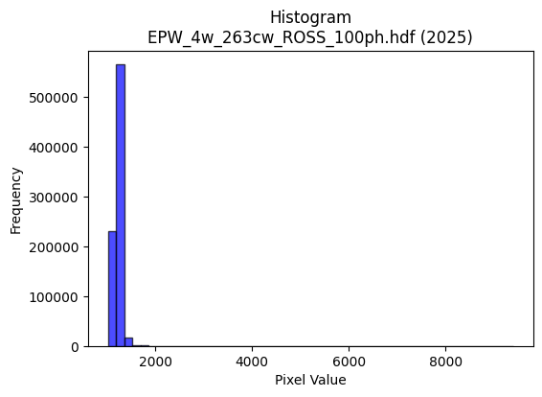
2025 | EPW_4w_263cw_ROSS_100ph.hdf | epw ross | b'\x89PNG\r\n\x1a\n\x00\x00\x00\rIHDR\x00\x00\x026\x00\x00\x01\x9e\x08\x06\x00\x00\x00\x87\x11K+\x00\x00\x009tEXtSoftware\x00Matplotlib version3.9.1, https://matplotlib.org/\xd3\x19\xee!\x00\x00\x00\tpHYs\x00\x00\x0fa\x00\x00\x0fa\x01\xa8?\xa7i\x00\x00V\x9dIDATx\x9c\xed\xddyxLg\xff?\xf0\xf7d\x9b,2I\x84$RI\xc4.B\x08BHh\x08i\xc5\xae\x1eJI\x88\xb64T\xc4\xd2*\xb5U\x1b\xa5jy,]TBK\x91>U\xb5\x854jO-\xd1\xd8\xd7X\xa2\xc8bI&\t\xd9\xef\xdf\x1f~s\xbe9&d\x11\x86\xe9\xfbu]s\xb5s\x9f\xcf\x9c\xf9\x9c\x19f\xde\xce\xb9\xcf\x19\x85\x10B\x80\x88\x88\x88H\x0f\x18\xe8\xba\x01"""\xa2\xaa\xc2`CDDDz\x83\xc1\x86\x88\x88\x88\xf4\x06\x83\r\x11\x11\x11\xe9\r\x06\x1b"""\xd2\x1b\x0c6DDD\xa47\x18l\x88\x88\x88Ho0\xd8\x10\x11\x11\x91\xde`\xb0!"""\xbd\xc1`CD/\xa5:u\xea 88X\xd7m\x10\xd1+\x86\xc1\x86\x88^\x88\xa8\xa8((\x14\n\x1c;v\xac\xd4\xe5\xaf\xbf\xfe:\xdc\xdd\xdd\x9f\xe99\xb6o\xdf\x8e\x993g>\xd3:\x88\xe8\xd5\xc6`CD/\xa5\x0b\x17.\xe0\xfb\xef\xbf\xaf\xd0c\xb6o\xdf\x8eY\xb3f=\xa7\x8e\x88\xe8U\xc0`CD/%\xa5R\tccc]\xb7Q!999\xban\x81\xe8_\x8f\xc1\x86\x88^J\x8f\xcf\xb1)((\xc0\xacY\xb3\xd0\xa0A\x03\x98\x9a\x9a\xc2\xd6\xd6\x16>>>\x88\x8d\x8d\x05\x00\x04\x07\x07c\xd9\xb2e\x00\x00\x85B!\xdd4rrr0a\xc2\x04899A\xa9T\xa2Q\xa3F\xf8\xea\xab\xaf \x84\x90=\xef\xc3\x87\x0f\xf1\xe1\x87\x1f\xa2F\x8d\x1a\xb0\xb4\xb4D\xaf^\xbdp\xf3\xe6M(\x14\n\xd9a\xae\x993gB\xa1P\xe0\xec\xd9\xb3\x18<x0lll\xe0\xe3\xe3\x03\x008y\xf2$\x82\x83\x83Q\xb7n]\x98\x9a\x9a\xc2\xc1\xc1\x01#F\x8c\xc0\xdd\xbbwe\xcf\xa5Y\xc7\xc5\x8b\x17\xf1\xce;\xef\xc0\xca\xca\n5k\xd6\xc4\xa7\x9f~\n!\x04n\xdc\xb8\x81\xde\xbd{C\xa5R\xc1\xc1\xc1\x01\x0b\x16,\xa8\xca\x97\x98H/\x19\xe9\xba\x01"\xfaw\xc9\xcc\xcc\xc4\x9d;w\xb4\xc6\x0b\n\n\x9e\xfa\xb8\x993g"""\x02#G\x8e\x84\x97\x97\x17\xd4j5\x8e\x1d;\x86\xe3\xc7\x8f\xa3k\xd7\xaex\xff\xfd\xf7q\xeb\xd6-\xc4\xc6\xc6\xe2\xc7\x1f\x7f\x94=V\x08\x81^\xbdz\xe1\xcf?\xffDHH\x08Z\xb4h\x81\x9d;wb\xd2\xa4I\xb8y\xf3&\x16.\\(\xd5\x06\x07\x07c\xe3\xc6\x8d\x18:t(\xda\xb5k\x87\xbd{\xf7"00\xf0\x89}\r\x180\x00\r\x1a4\xc0\x17_|!\x85\xa4\xd8\xd8X
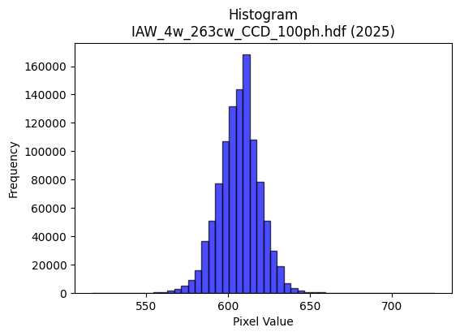
2025 | IAW_4w_263cw_CCD_100ph.hdf | iaw ccd | b'\x89PNG\r\n\x1a\n\x00\x00\x00\rIHDR\x00\x00\x027\x00\x00\x01\x9e\x08\x06\x00\x00\x00h\xd3 \x15\x00\x00\x009tEXtSoftware\x00Matplotlib version3.9.1, https://matplotlib.org/\xd3\x19\xee!\x00\x00\x00\tpHYs\x00\x00\x0fa\x00\x00\x0fa\x01\xa8?\xa7i\x00\x00fiIDATx\x9c\xed\xddwX\x14\xd7\xfb6\xf0{)\xbb\x0b(]X\x88\xa8\xa8X1v\x11\xc5\x16\x89\xa0$\xd6\x18{%\x1a\r\xd80X\x12cO4\x1a\x15\x8cF\xd2\x14\x8d\x10\x8d\xf9FST\x94`W,\xa0\xc6\x96`\x07\x12\x05\tm\x05\x91z\xde?\xfc1\xaf\x9b\xa5\x8b\x80\xeb\xfd\xb9\xae\xb9\x92=\xe7\xd93\xcf\xcc\n\xfb0sfF&\x84\x10 """\xd2\x11z\xd5\x9d\x00\x11\x11\x11QebqCDDD:\x85\xc5\r\x11\x11\x11\xe9\x14\x167DDD\xa4SX\xdc\x10\x11\x11\x91NaqCDDD:\x85\xc5\r\x11\x11\x11\xe9\x14\x167DDD\xa4SX\xdc\x10\x11\x11\x91NaqCD5R\x83\x06\r0~\xfc\xf8\xeaN\x83\x88^@,n\x88\xa8J\x04\x07\x07C&\x93!**\xaa\xc8\xfe\x9e={\xc2\xd9\xd9\xf9\x99\xd6\xb1o\xdf>,^\xbc\xf8\x99\xc6 \xa2\x17\x1f\x8b\x1b"\xaa\x91bbb\xf0\xf5\xd7_\x97\xeb=\xfb\xf6\xed\xc3\x92%K\x9eSFD\xf4\xa2`qCD5\x92B\xa1\x80\xa1\xa1au\xa7Q.\x99\x99\x99\xd5\x9d\x02\x11\x81\xc5\r\x11\xd5P\xff\x9ds\x93\x9b\x9b\x8b%K\x96\xc0\xc9\xc9\tJ\xa5\x12VVVpssCxx8\x00`\xfc\xf8\xf1\xd8\xb8q#\x00@&\x93IK\xa1\xcc\xccL\xcc\x9e=\x1b\x0e\x0e\x0eP(\x14h\xda\xb4)>\xfb\xec3\x08!4\xd6\x9b\x95\x95\x85\xe9\xd3\xa7\xc3\xda\xda\x1a\xb5k\xd7F\xff\xfe\xfd\xf1\xcf?\xff@&\x93i\x9c\xf2Z\xbcx1d2\x19\xae]\xbb\x86\x91#G\xc2\xc2\xc2\x02nnn\x00\x80K\x97.a\xfc\xf8\xf1h\xd8\xb0!\x94J%T*\x15&N\x9c\x88\xe4\xe4d\x8du\x15\x8eq\xfd\xfau\x8c\x1e=\x1afff\xa8S\xa7\x0e>\xfa\xe8#\x08!\x10\x1f\x1f\x8f\x01\x03\x06\xc0\xd4\xd4\x14*\x95\nk\xd6\xac\xa9\xcc]L\xa4\xb3\x0c\xaa;\x01"z\xb9\xa4\xa7\xa7\xe3\xdf\x7f\xff\xd5j\xcf\xcd\xcd-\xf1}\x8b\x17/\xc6\x8a\x15+\xf0\xce;\xef\xa0S\xa7NP\xab\xd5\x88\x8a\x8a\xc2\xf9\xf3\xe7\xf1\xfa\xeb\xaf\xe3\xddw\xdf\xc5\xbd{\xf7\x10\x1e\x1e\x8e\xef\xbe\xfbN\xe3\xbdB\x08\xf4\xef\xdf\x1f\x87\x0f\x1f\x86\xb7\xb77\xda\xb4i\x83\x03\x07\x0e\xc0\xdf\xdf\x1f\xff\xfc\xf3\x0f\xd6\xad[\'\xc5\x8e\x1f?\x1e?\xfc\xf0\x03\xc6\x8c\x19\x83\xce\x9d;\xe3\xe8\xd1\xa3\xf0\xf
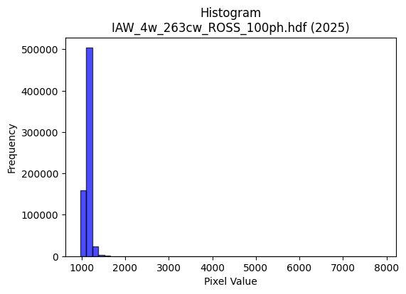
2025 | IAW_4w_263cw_ROSS_100ph.hdf | iaw ross | b'\x89PNG\r\n\x1a\n\x00\x00\x00\rIHDR\x00\x00\x02;\x00\x00\x01\x9e\x08\x06\x00\x00\x00r\xef\xc0\x9b\x00\x00\x009tEXtSoftware\x00Matplotlib version3.9.1, https://matplotlib.org/\xd3\x19\xee!\x00\x00\x00\tpHYs\x00\x00\x0fa\x00\x00\x0fa\x01\xa8?\xa7i\x00\x00X\xf2IDATx\x9c\xed\xddy|\rg\xfb?\xf0\xcf\xc9\xbep\x12\x89,B\xec[#\xd6\x84Hk\xa9JE\xa5\xd4R\x0f\xaa\x04\xd1\x96\x86"j\xebb\xebB\xa9\xf5\xa1h-i\x95"}\xba\x8a-M\xecR*\xf6-\x08\x1a-Y\x8a\xe4\x90\x92\xed\\\xbf?\xfc\xce|\x8d\x13\xb2\x08I\xa7\x9f\xf7\xeb5\xaf:\xf7}\xcd\xccu\x9f\xc39Wg\xee\x99\xd1\x89\x88\x80\x88\x88\x88H\xa3,\xca:\x01"""\xa2\xc7\x89\xc5\x0e\x11\x11\x11i\x1a\x8b\x1d"""\xd24\x16;DDD\xa4i,v\x88\x88\x88H\xd3X\xec\x10\x11\x11\x91\xa6\xb1\xd8!"""Mc\xb1CDDD\x9a\xc6b\x87\x88\x88\x884\x8d\xc5\x0e\x11\x95K5k\xd6\xc4\xa0A\x83\xca:\r"\xd2\x00\x16;D\xf4DDFFB\xa7\xd3\xe1\xe0\xc1\x83\x05\xf6?\xfb\xec\xb3\xf0\xf5\xf5}\xa4}l\xda\xb4\tS\xa7N}\xa4m\x10\x91\xf6\xb0\xd8!\xa2r)11\x11_|\xf1E\xb1\xd6\xd9\xb4i\x13\xa6M\x9b\xf6\x982"\xa2\x7f*\x16;DT.\xd9\xda\xda\xc2\xda\xda\xba\xac\xd3(\x96\xac\xac\xac\xb2N\x81\x88\n\xc0b\x87\x88\xca\xa5\xfb\xe7\xec\xe4\xe6\xe6b\xda\xb4i\xa8W\xaf\x1e\xec\xec\xec\xe0\xea\xea\x8a6m\xda &&\x06\x000h\xd0 ,^\xbc\x18\x00\xa0\xd3\xe9\x94\xc5$++\x0bc\xc7\x8e\x85\xb7\xb77lmm\xd1\xa0A\x03|\xfa\xe9\xa7\x10\x11\xd5~o\xdf\xbe\x8d\xb7\xdez\x0b\x95+WF\xc5\x8a\x15\xd1\xad[7\xfc\xf9\xe7\x9f\xd0\xe9t\xaaSdS\xa7N\x85N\xa7\xc3\xa9S\xa7\xf0\xca+\xaf\xa0R\xa5Jh\xd3\xa6\r\x00\xe0\xd8\xb1c\x184h\x10j\xd7\xae\r;;;xzzb\xc8\x90!\xb8v\xed\x9aj_\xa6m\x9c={\x16\xaf\xbe\xfa*\x9c\x9c\x9c\xe0\xe6\xe6\x86\xf7\xdf\x7f\x1f"\x82\xcb\x97/\xe3\xa5\x97^\x82^\xaf\x87\xa7\xa7\'\xe6\xcc\x99S\x9ao1\xd1\xbf\x86UY\'@D\xff.\x99\x99\x99\xf8\xeb\xaf\xbf\xcc\xdasss\x1f\xba\xde\xd4\xa9S1c\xc6\x0c\x0c\x1d:\x14\xadZ\xb5\x82\xc1`\xc0\xc1\x83\x07q\xe8\xd0!<\xff\xfc\xf3x\xe3\x8d7p\xe5\xca\x15\xc4\xc4\xc4`\xf5\xea\xd5\xaauE\x04\xdd\xbau\xc3\xf6\xed\xdb\x11\x16\x16\x86f\xcd\x9aa\xeb\xd6\xad\x187n\x1c\xfe\xfc\xf3O\xcc\x9b7O\x89\x1d4h\x106l\xd8\x80\x01\x03\

